ST-01
ST-01 一般利用者がイベントを探し、申し込み、参加をやめる
← 目次へ戻る

ST-01-01 | ST-01 一般利用者がイベントを探し、申し込み、参加をやめる
区分 | 正常系
前提 | 前のステップの結果
操作・入力 | 【一般C】SC-010で名前「ST利用者」、メールアドレスst-user@example.com、パスワードTest1234を入力し「登録してログイン」を押す
期待結果 | SC-020へ遷移する
期待結果（データベース） | usersにst-user@example.comの行が追加される（role_code=1）
確認SQL | 【操作の前と後に実行し、期待結果のとおりであることを確認する】 SELECT id, name, email, role_code, password_hash, anonymized_at, updated_at FROM users ORDER BY id;
▼ 画面キャプチャ（この下に貼り付ける）
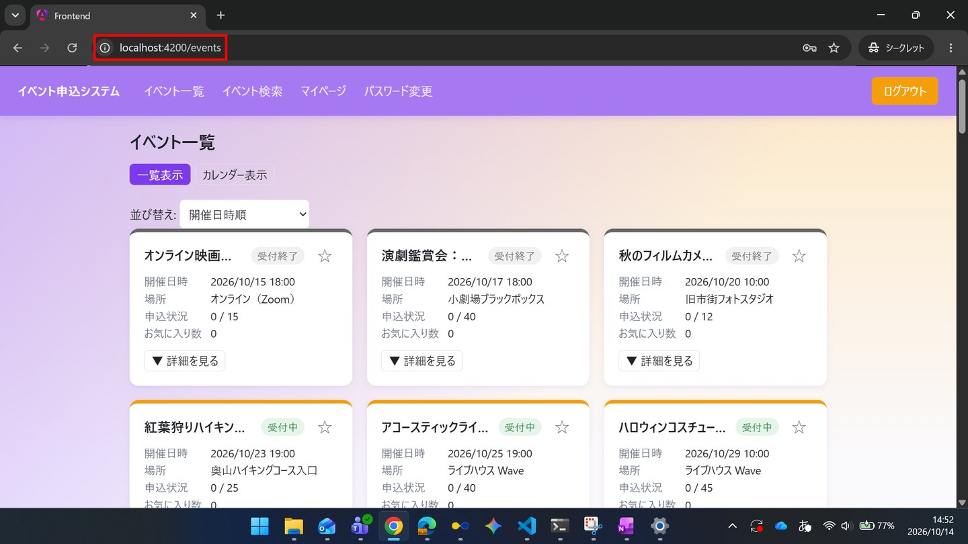

▼ データベースの確認結果：操作の前（SELECT文と結果を貼り付ける）
-- ST-01-01 操作の前（2026-10-14 14:49:02 実行） mysql> SELECT id, name, email, role_code, password_hash, anonymized_at, updated_at FROM users ORDER BY id; +----+-----------------------------+---------------------------+-----------+--------------------------------------------------------------+---------------+---------------------+ | id | name | email | role_code | password_hash | anonymized_at | updated_at | +----+-----------------------------+---------------------------+-----------+--------------------------------------------------------------+---------------+---------------------+ | 1 | 一般ユーザー | general@example.com | 1 | $2a$10$8Rn8vS9zkbWCMpHFdTrSveCAAUcB5T2srW0rYf.478IWwMuH3OTfO | NULL | 2026-10-14 14:40:46 | | 2 | 管理者 | admin@example.com | 2 | $2a$10$8Rn8vS9zkbWCMpHFdTrSveCAAUcB5T2srW0rYf.478IWwMuH3OTfO | NULL | 2026-10-14 14:40:46 | | 3 | 退会確認用ユーザー | withdraw-test@example.com | 1 | $2a$10$8Rn8vS9zkbWCMpHFdTrSveCAAUcB5T2srW0rYf.478IWwMuH3OTfO | NULL | 2026-10-14 14:40:46 | | 4 | 一般ユーザー2 | general2@example.com | 1 | $2a$10$aDdSDLMAgUVhuNggwYOJGOHCEx8Rp7N8y7ZimwTt0QXsbTCsK5HkG | NULL | 2026-10-14 14:40:47 | +----+-----------------------------+---------------------------+-----------+--------------------------------------------------------------+---------------+---------------------+

▼ データベースの確認結果：操作の後（SELECT文と結果を貼り付ける）
-- ST-01-01 操作の後（2026-10-14 15:21:59 実行） mysql> SELECT id, name, email, role_code, password_hash, anonymized_at, updated_at FROM users ORDER BY id; +----+-----------------------------+---------------------------+-----------+--------------------------------------------------------------+---------------+---------------------+ | id | name | email | role_code | password_hash | anonymized_at | updated_at | +----+-----------------------------+---------------------------+-----------+--------------------------------------------------------------+---------------+---------------------+ | 1 | 一般ユーザー | general@example.com | 1 | $2a$10$8Rn8vS9zkbWCMpHFdTrSveCAAUcB5T2srW0rYf.478IWwMuH3OTfO | NULL | 2026-10-14 14:40:46 | | 2 | 管理者 | admin@example.com | 2 | $2a$10$8Rn8vS9zkbWCMpHFdTrSveCAAUcB5T2srW0rYf.478IWwMuH3OTfO | NULL | 2026-10-14 14:40:46 | | 3 | 退会確認用ユーザー | withdraw-test@example.com | 1 | $2a$10$8Rn8vS9zkbWCMpHFdTrSveCAAUcB5T2srW0rYf.478IWwMuH3OTfO | NULL | 2026-10-14 14:40:46 | | 4 | 一般ユーザー2 | general2@example.com | 1 | $2a$10$aDdSDLMAgUVhuNggwYOJGOHCEx8Rp7N8y7ZimwTt0QXsbTCsK5HkG | NULL | 2026-10-14 14:40:47 | | 5 | ST利用者 | st-user@example.com | 1 | $2a$10$/6fwj11lVb9KQlll2Crfa.CS.fetjsJOWQdAp./4HmYYqzcmlbZHC | NULL | 2026-10-14 14:51:44 | +----+-----------------------------+---------------------------+-----------+--------------------------------------------------------------+---------------+---------------------+

ST-01-02 | ST-01 一般利用者がイベントを探し、申し込み、参加をやめる
区分 | 正常系
前提 | 前のステップの結果
操作・入力 | 【一般C】SC-020をカレンダー表示に切り替え、TD-01の開催月を表示する
期待結果 | TD-01の開催日のマスに「区分テスト」が表示される
期待結果（データベース） | -（参照のみ）
▼ 画面キャプチャ（この下に貼り付ける）
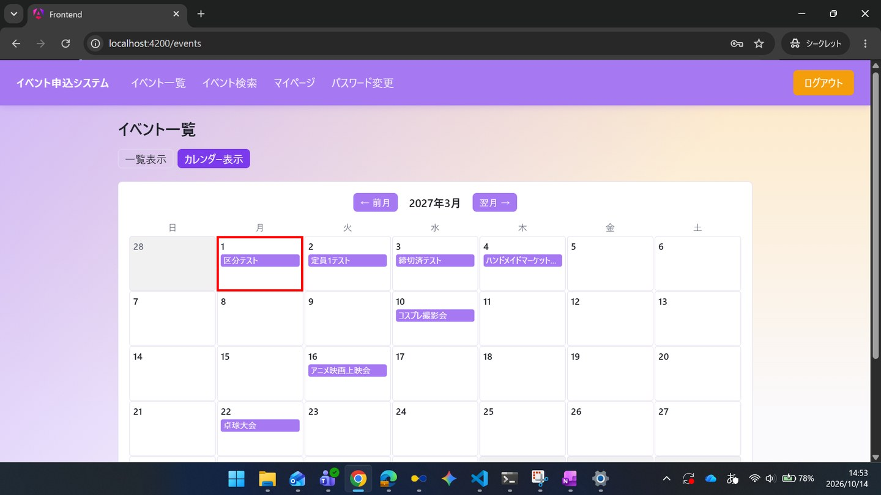

ST-01-03 | ST-01 一般利用者がイベントを探し、申し込み、参加をやめる
区分 | 正常系
前提 | 前のステップの結果
操作・入力 | 【一般C】SC-021でキーワードに「区分テスト」と入力する
期待結果 | 「区分テスト」だけが表示される
期待結果（データベース） | -（参照のみ）
▼ 画面キャプチャ（この下に貼り付ける）
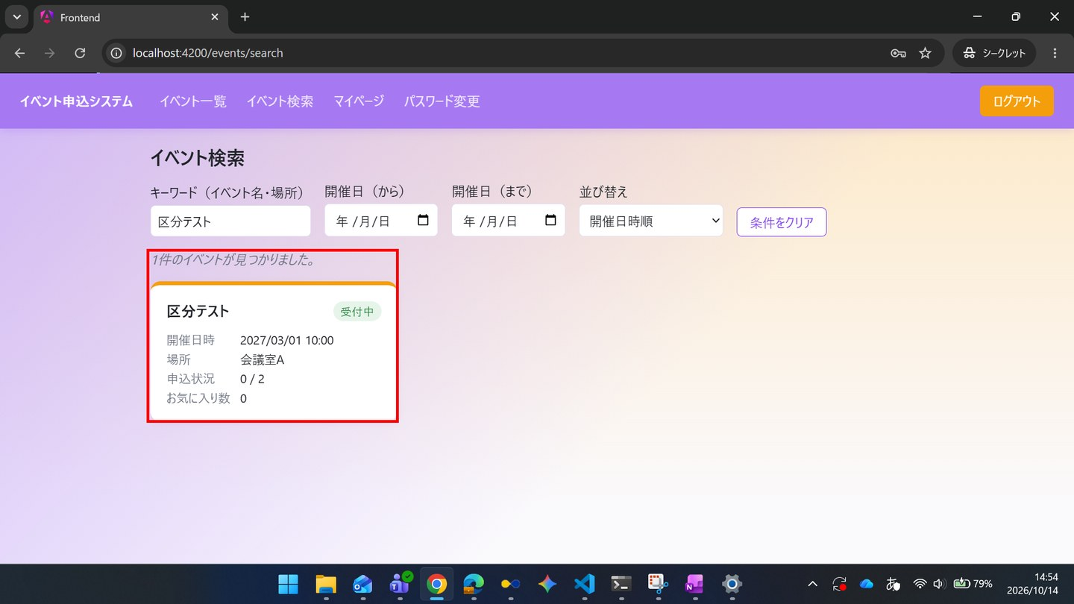

ST-01-04 | ST-01 一般利用者がイベントを探し、申し込み、参加をやめる
区分 | 正常系
前提 | 前のステップの結果
操作・入力 | 【一般C】「区分テスト」を押してSC-022を開き、「☆ お気に入りに追加」を押す
期待結果 | 「★ お気に入り済み」に変わり、お気に入り数が1になる
期待結果（データベース） | favoritesに、一般CとTD-01の行が追加される
確認SQL | 【操作の前と後に実行し、期待結果のとおりであることを確認する】 SELECT id, event_id, user_id, created_at FROM favorites ORDER BY id;
▼ 画面キャプチャ（この下に貼り付ける）
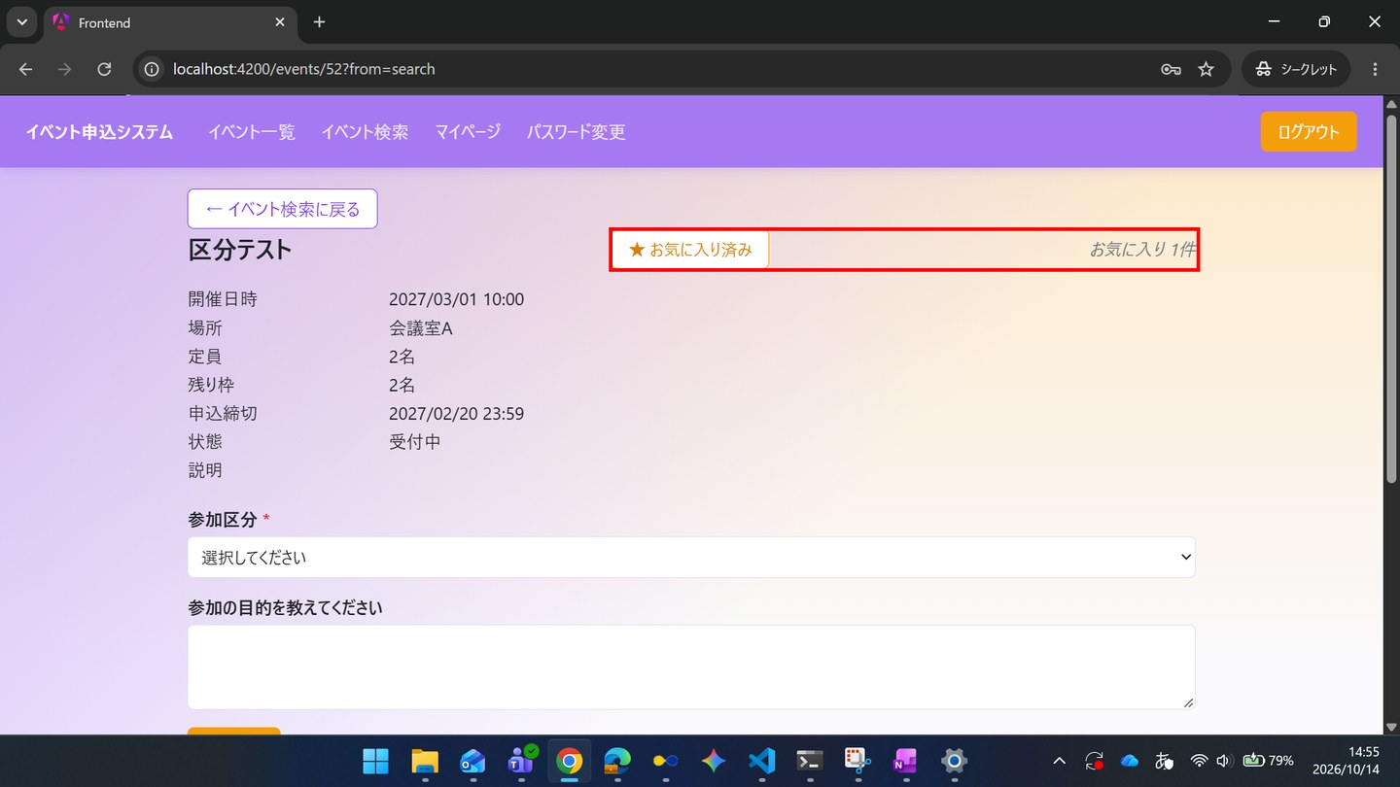

▼ データベースの確認結果：操作の前（SELECT文と結果を貼り付ける）
-- ST-01-04 操作の前（2026-10-14 14:49:11 実行） mysql> SELECT * FROM favorites ORDER BY id; Empty set（0件）

▼ データベースの確認結果：操作の後（SELECT文と結果を貼り付ける）
-- ST-01-04 操作の後（2026-10-14 15:22:00 実行） mysql> SELECT * FROM favorites ORDER BY id; +----+----------+---------+---------------------+ | id | event_id | user_id | created_at | +----+----------+---------+---------------------+ | 1 | 52 | 5 | 2026-10-14 14:55:27 | +----+----------+---------+---------------------+

ST-01-05 | ST-01 一般利用者がイベントを探し、申し込み、参加をやめる
区分 | 正常系
前提 | 前のステップの結果
操作・入力 | 【一般C】参加区分「一般」を選び、アンケートに「勉強のため」と入力して「申し込む」を押す
期待結果 | SC-023にステータス「受付済」が表示される
期待結果（データベース） | applicationsに、一般CとTD-01の行が追加される（status_code=1、ticket_type_id=「一般」、extra_answer=「勉強のため」）
確認SQL | 【操作の前と後に実行し、期待結果のとおりであることを確認する】 SELECT id, event_id, user_id, ticket_type_id, status_code, extra_answer, checked_in_at, updated_at FROM applications ORDER BY id;
▼ 画面キャプチャ（この下に貼り付ける）
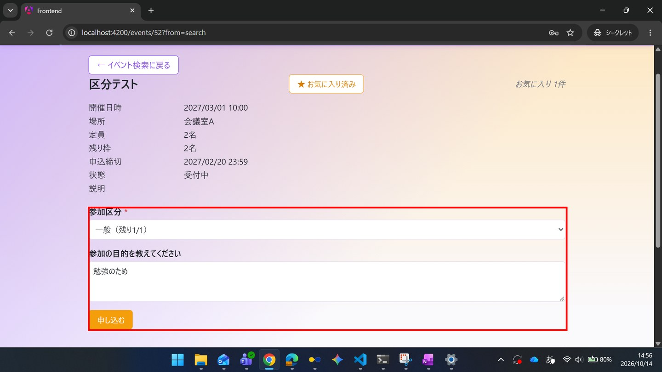

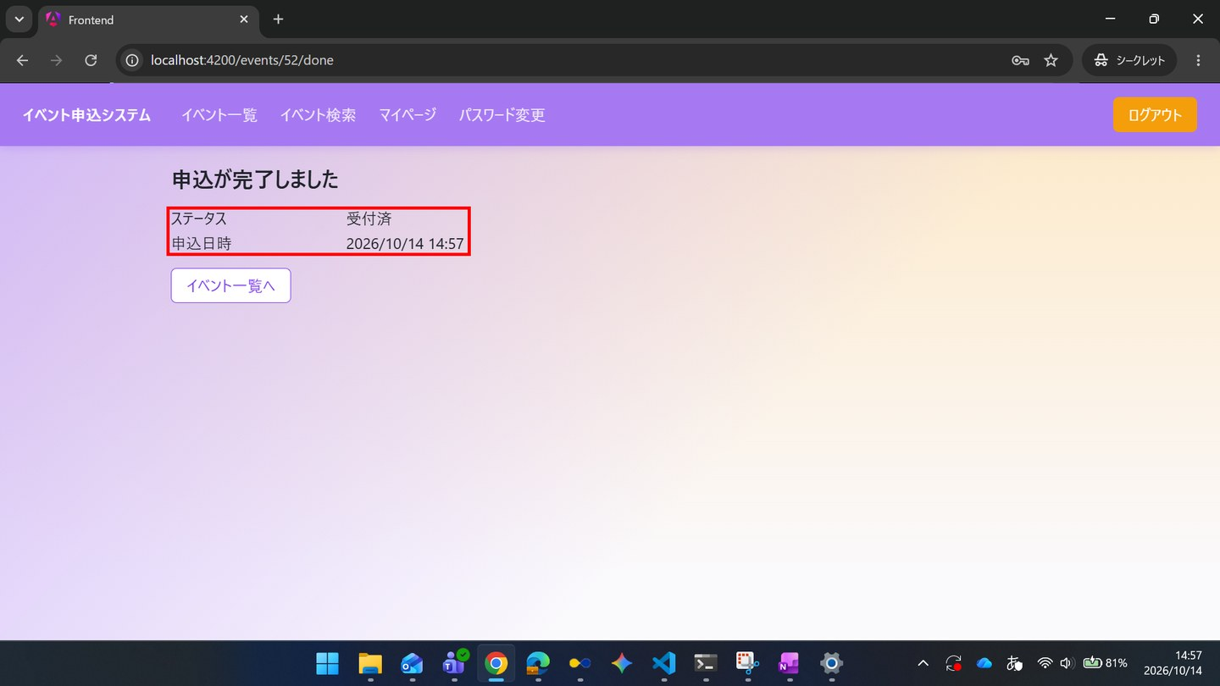

▼ データベースの確認結果：操作の前（SELECT文と結果を貼り付ける）
-- ST-01-05 操作の前（2026-10-14 14:49:11 実行） mysql> SELECT * FROM applications ORDER BY id; +----+----------+---------+----------------+--------------+-------------+---------------------+---------------+---------------------+---------------------+ | id | event_id | user_id | ticket_type_id | extra_answer | status_code | applied_at | checked_in_at | created_at | updated_at | +----+----------+---------+----------------+--------------+-------------+---------------------+---------------+---------------------+---------------------+ | 1 | 55 | 1 | NULL | NULL | 1 | 2026-10-14 14:40:47 | NULL | 2026-10-14 14:40:47 | 2026-10-14 14:40:47 | +----+----------+---------+----------------+--------------+-------------+---------------------+---------------+---------------------+---------------------+

▼ データベースの確認結果：操作の後（SELECT文と結果を貼り付ける）
-- ST-01-05 操作の後（2026-10-14 15:22:01 実行） mysql> SELECT * FROM applications ORDER BY id; +----+----------+---------+----------------+-----------------+-------------+---------------------+---------------+---------------------+---------------------+ | id | event_id | user_id | ticket_type_id | extra_answer | status_code | applied_at | checked_in_at | created_at | updated_at | +----+----------+---------+----------------+-----------------+-------------+---------------------+---------------+---------------------+---------------------+ | 1 | 55 | 1 | NULL | NULL | 1 | 2026-10-14 14:40:47 | NULL | 2026-10-14 14:40:47 | 2026-10-14 14:40:47 | | 2 | 52 | 5 | 1 | 勉強のため | 1 | 2026-10-14 14:57:00 | NULL | 2026-10-14 14:57:00 | 2026-10-14 14:57:00 | +----+----------+---------+----------------+-----------------+-------------+---------------------+---------------+---------------------+---------------------+

ST-01-06 | ST-01 一般利用者がイベントを探し、申し込み、参加をやめる
区分 | 正常系
前提 | 前のステップの結果
操作・入力 | 【一般C】「イベント一覧へ」を押し、TD-01のSC-022を開く
期待結果 | 参加区分「一般」の残り枠が0と表示される
期待結果（データベース） | -（参照のみ）
▼ 画面キャプチャ（この下に貼り付ける）
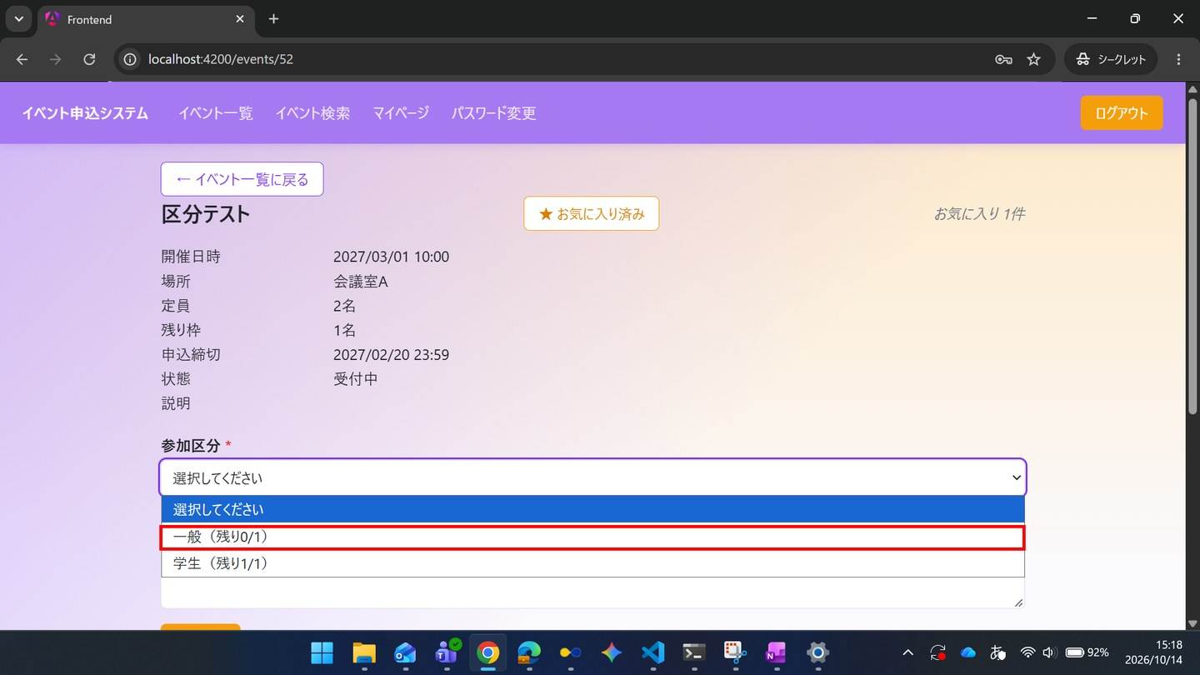

ST-01-07 | ST-01 一般利用者がイベントを探し、申し込み、参加をやめる
区分 | 正常系
前提 | 前のステップの結果
操作・入力 | 【一般C】コメント欄に「駐車場はありますか」と入力し「投稿」を押す
期待結果 | コメント一覧に追加される
期待結果（データベース） | event_commentsに、一般CとTD-01の行が追加される
確認SQL | 【操作の前と後に実行し、期待結果のとおりであることを確認する】 SELECT id, event_id, user_id, parent_comment_id, body, deleted_at, updated_at FROM event_comments ORDER BY id;
▼ 画面キャプチャ（この下に貼り付ける）
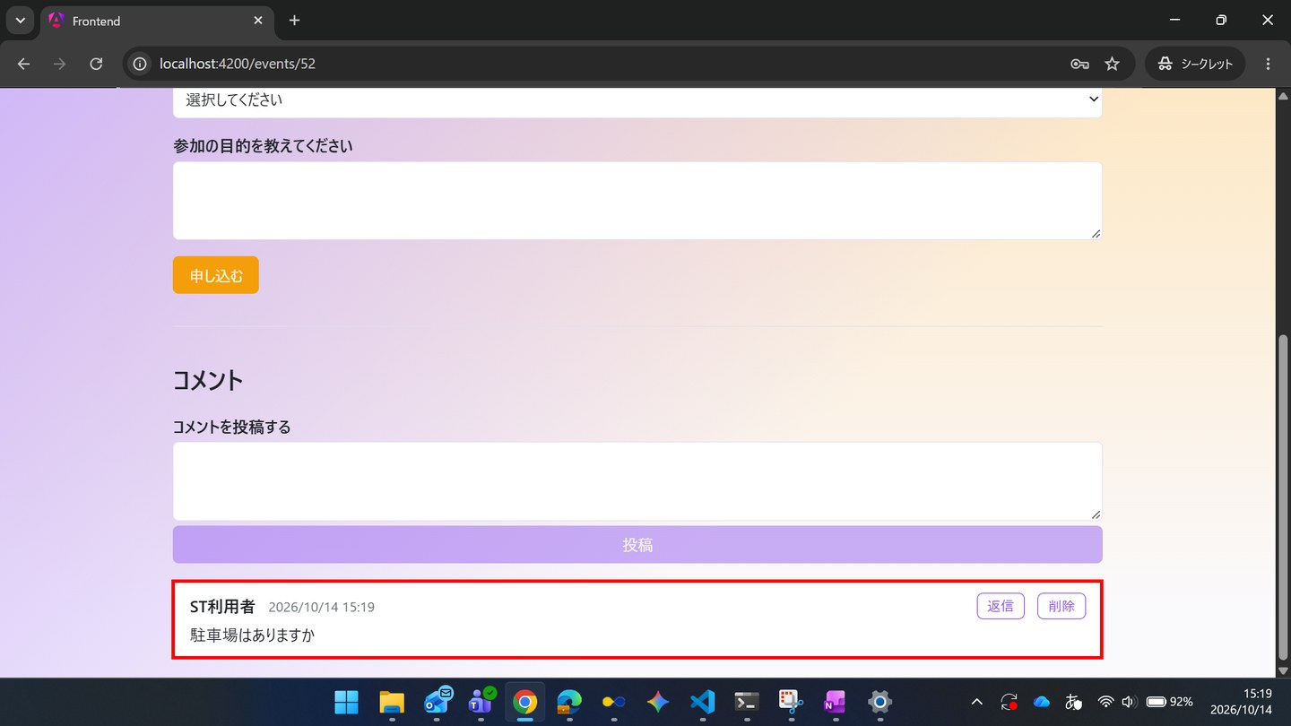

▼ データベースの確認結果：操作の前（SELECT文と結果を貼り付ける）
-- ST-01-07 操作の前（2026-10-14 14:49:12 実行） mysql> SELECT * FROM event_comments ORDER BY id; Empty set（0件）

▼ データベースの確認結果：操作の後（SELECT文と結果を貼り付ける）
-- ST-01-07 操作の後（2026-10-14 15:22:02 実行） mysql> SELECT * FROM event_comments ORDER BY id; +----+----------+---------+-------------------+-----------------------------+------------+---------------------+---------------------+ | id | event_id | user_id | parent_comment_id | body | deleted_at | created_at | updated_at | +----+----------+---------+-------------------+-----------------------------+------------+---------------------+---------------------+ | 1 | 52 | 5 | NULL | 駐車場はありますか | NULL | 2026-10-14 15:19:30 | 2026-10-14 15:19:30 | +----+----------+---------+-------------------+-----------------------------+------------+---------------------+---------------------+

ST-01-08 | ST-01 一般利用者がイベントを探し、申し込み、参加をやめる
区分 | 正常系
前提 | 前のステップの結果
操作・入力 | 【一般C】SC-030の申込一覧タブを開く
期待結果 | 「区分テスト」が状況「受付済」で表示される
期待結果（データベース） | -（参照のみ）
▼ 画面キャプチャ（この下に貼り付ける）
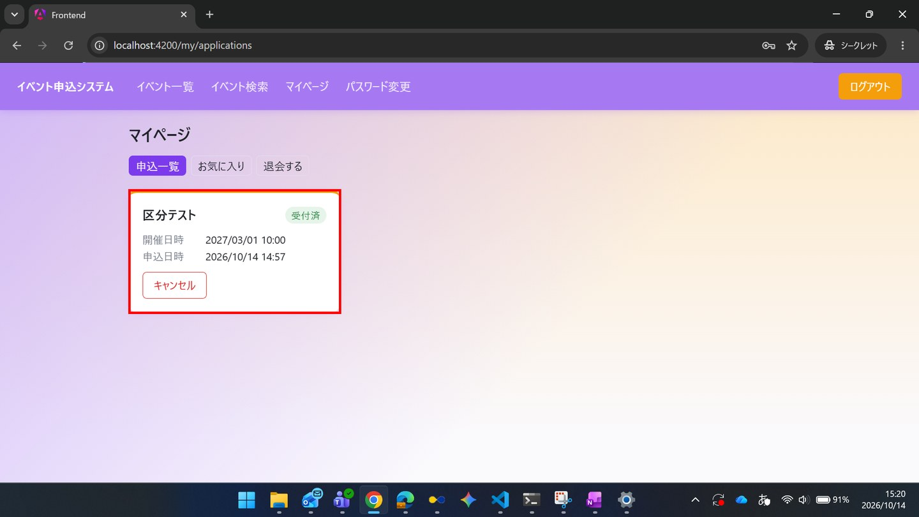

ST-01-09 | ST-01 一般利用者がイベントを探し、申し込み、参加をやめる
区分 | 正常系
前提 | 前のステップの結果
操作・入力 | 【一般C】SC-030のお気に入りタブを開く
期待結果 | 「区分テスト」が表示される
期待結果（データベース） | -（参照のみ）
▼ 画面キャプチャ（この下に貼り付ける）
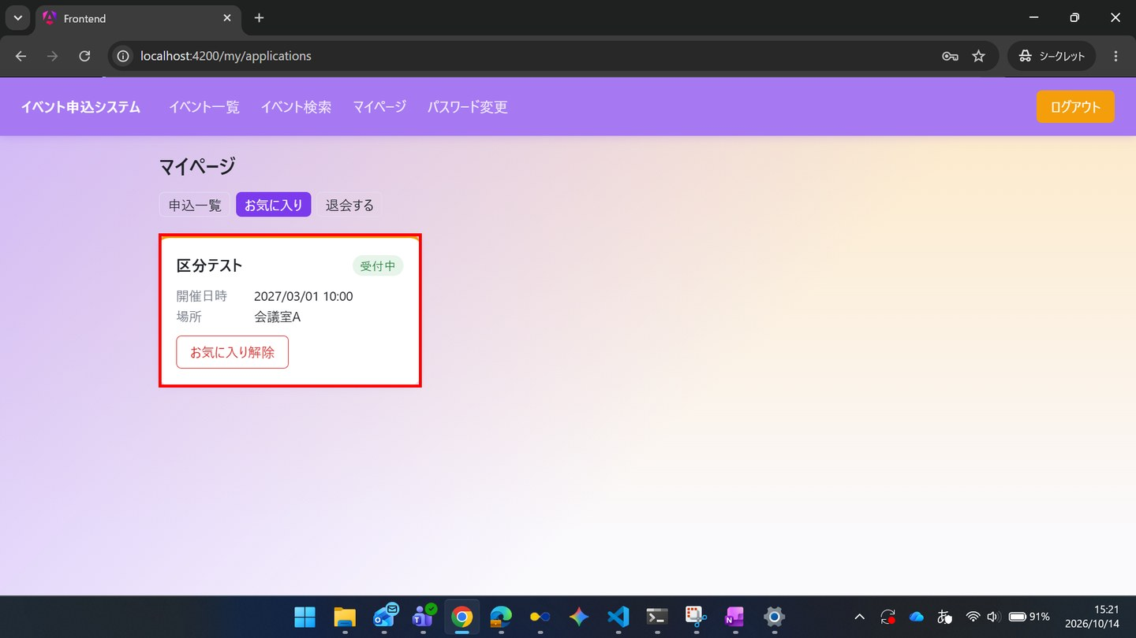

ST-01-10 | ST-01 一般利用者がイベントを探し、申し込み、参加をやめる
区分 | 正常系
前提 | 前のステップの結果
操作・入力 | 【一般C】申込一覧タブで「区分テスト」の「キャンセル」を押し、確認でOKを押す
期待結果 | 状況が「キャンセル済」に変わる
期待結果（データベース） | ST-01-05で追加された行のstatus_codeが9になる（行は残る）
確認SQL | 【操作の前と後に実行し、期待結果のとおりであることを確認する】 SELECT id, event_id, user_id, ticket_type_id, status_code, extra_answer, checked_in_at, updated_at FROM applications ORDER BY id;
▼ 画面キャプチャ（この下に貼り付ける）
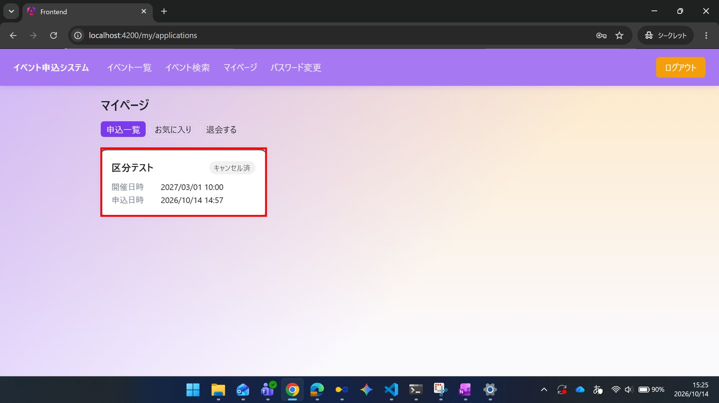

▼ データベースの確認結果：操作の前（SELECT文と結果を貼り付ける）
-- ST-01-10 操作の前（2026-10-14 15:22:03 実行） mysql> SELECT * FROM applications ORDER BY id; +----+----------+---------+----------------+-----------------+-------------+---------------------+---------------+---------------------+---------------------+ | id | event_id | user_id | ticket_type_id | extra_answer | status_code | applied_at | checked_in_at | created_at | updated_at | +----+----------+---------+----------------+-----------------+-------------+---------------------+---------------+---------------------+---------------------+ | 1 | 55 | 1 | NULL | NULL | 1 | 2026-10-14 14:40:47 | NULL | 2026-10-14 14:40:47 | 2026-10-14 14:40:47 | | 2 | 52 | 5 | 1 | 勉強のため | 1 | 2026-10-14 14:57:00 | NULL | 2026-10-14 14:57:00 | 2026-10-14 14:57:00 | +----+----------+---------+----------------+-----------------+-------------+---------------------+---------------+---------------------+---------------------+

▼ データベースの確認結果：操作の後（SELECT文と結果を貼り付ける）
-- ST-01-10 操作の後（2026-10-14 15:25:55 実行） mysql> SELECT * FROM applications ORDER BY id; +----+----------+---------+----------------+-----------------+-------------+---------------------+---------------+---------------------+---------------------+ | id | event_id | user_id | ticket_type_id | extra_answer | status_code | applied_at | checked_in_at | created_at | updated_at | +----+----------+---------+----------------+-----------------+-------------+---------------------+---------------+---------------------+---------------------+ | 1 | 55 | 1 | NULL | NULL | 1 | 2026-10-14 14:40:47 | NULL | 2026-10-14 14:40:47 | 2026-10-14 14:40:47 | | 2 | 52 | 5 | 1 | 勉強のため | 9 | 2026-10-14 14:57:00 | NULL | 2026-10-14 14:57:00 | 2026-10-14 15:25:01 | +----+----------+---------+----------------+-----------------+-------------+---------------------+---------------+---------------------+---------------------+

ST-01-11 | ST-01 一般利用者がイベントを探し、申し込み、参加をやめる
区分 | 正常系
前提 | 前のステップの結果
操作・入力 | 【一般C】TD-01のSC-022を開き、参加区分「学生」を選んで「申し込む」を押す
期待結果 | SC-023にステータス「受付済」が表示される
期待結果（データベース） | applicationsに新しい行が追加される（status_code=1、ticket_type_id=「学生」）。キャンセル済の行は残る
確認SQL | 【操作の前と後に実行し、期待結果のとおりであることを確認する】 SELECT id, event_id, user_id, ticket_type_id, status_code, extra_answer, checked_in_at, updated_at FROM applications ORDER BY id;
▼ 画面キャプチャ（この下に貼り付ける）
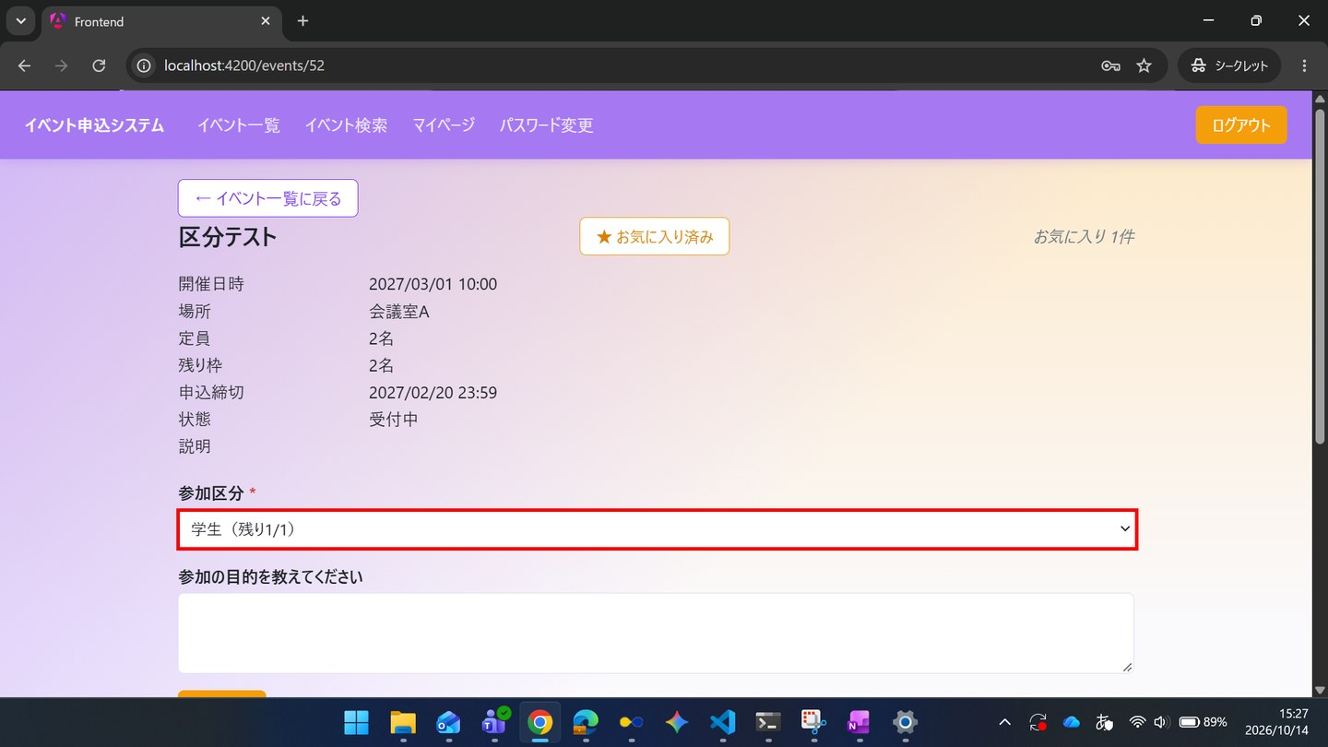



▼ データベースの確認結果：操作の前（SELECT文と結果を貼り付ける）
-- ST-01-11 操作の前（2026-10-14 15:25:55 実行） mysql> SELECT * FROM applications ORDER BY id; +----+----------+---------+----------------+-----------------+-------------+---------------------+---------------+---------------------+---------------------+ | id | event_id | user_id | ticket_type_id | extra_answer | status_code | applied_at | checked_in_at | created_at | updated_at | +----+----------+---------+----------------+-----------------+-------------+---------------------+---------------+---------------------+---------------------+ | 1 | 55 | 1 | NULL | NULL | 1 | 2026-10-14 14:40:47 | NULL | 2026-10-14 14:40:47 | 2026-10-14 14:40:47 | | 2 | 52 | 5 | 1 | 勉強のため | 9 | 2026-10-14 14:57:00 | NULL | 2026-10-14 14:57:00 | 2026-10-14 15:25:01 | +----+----------+---------+----------------+-----------------+-------------+---------------------+---------------+---------------------+---------------------+

▼ データベースの確認結果：操作の後（SELECT文と結果を貼り付ける）
-- ST-01-11 操作の後（2026-10-14 15:32:56 実行） mysql> SELECT * FROM applications ORDER BY id; +----+----------+---------+----------------+-----------------+-------------+---------------------+---------------+---------------------+---------------------+ | id | event_id | user_id | ticket_type_id | extra_answer | status_code | applied_at | checked_in_at | created_at | updated_at | +----+----------+---------+----------------+-----------------+-------------+---------------------+---------------+---------------------+---------------------+ | 1 | 55 | 1 | NULL | NULL | 1 | 2026-10-14 14:40:47 | NULL | 2026-10-14 14:40:47 | 2026-10-14 14:40:47 | | 2 | 52 | 5 | 1 | 勉強のため | 9 | 2026-10-14 14:57:00 | NULL | 2026-10-14 14:57:00 | 2026-10-14 15:25:01 | | 3 | 52 | 5 | 2 | NULL | 1 | 2026-10-14 15:28:36 | NULL | 2026-10-14 15:28:36 | 2026-10-14 15:28:36 | +----+----------+---------+----------------+-----------------+-------------+---------------------+---------------+---------------------+---------------------+

ST-01-12 | ST-01 一般利用者がイベントを探し、申し込み、参加をやめる
区分 | 正常系
前提 | 前のステップの結果
操作・入力 | 【一般C】SC-030の申込一覧タブを開く
期待結果 | 「区分テスト」が、「受付済」と「キャンセル済」の2件表示される
期待結果（データベース） | applicationsの一般CとTD-01の行が2件（status_codeが1と9）
確認SQL | 【操作の前と後に実行し、期待結果のとおりであることを確認する】 SELECT id, event_id, user_id, ticket_type_id, status_code, extra_answer, checked_in_at, updated_at FROM applications ORDER BY id;
▼ 画面キャプチャ（この下に貼り付ける）
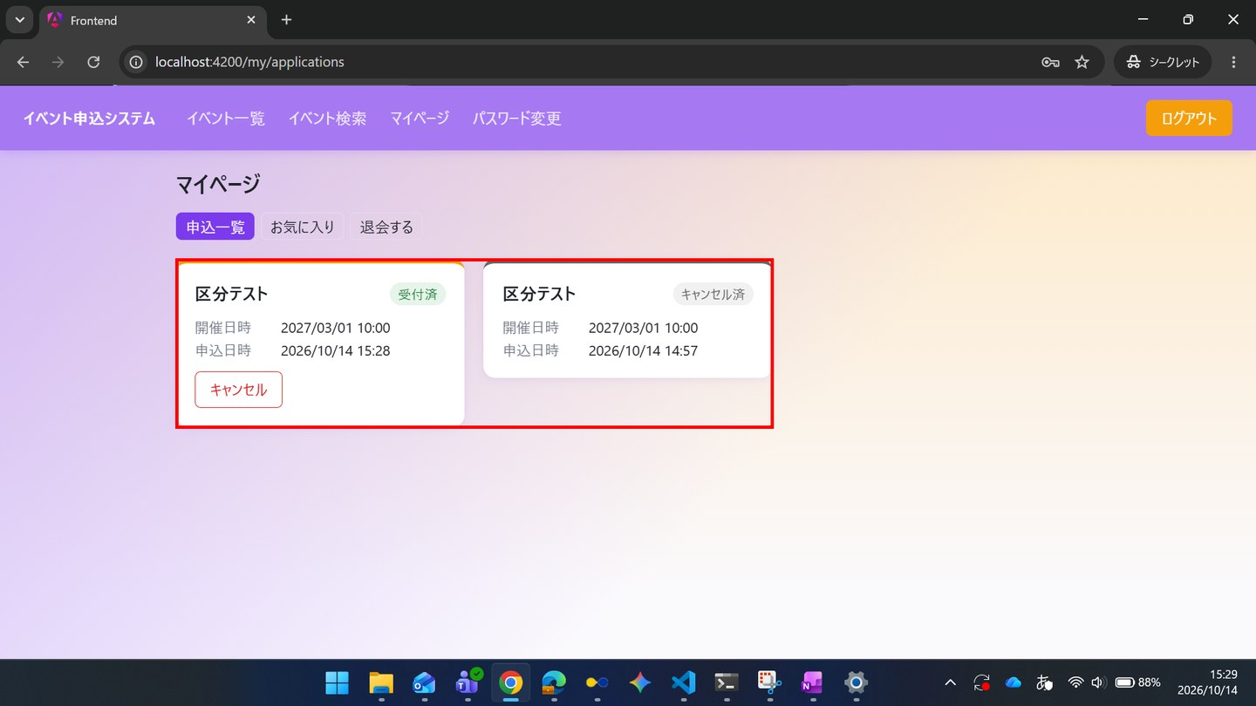

▼ データベースの確認結果：操作の前（SELECT文と結果を貼り付ける）
-- ST-01-12 操作の前（2026-10-14 15:25:55 実行） mysql> SELECT * FROM applications ORDER BY id; +----+----------+---------+----------------+-----------------+-------------+---------------------+---------------+---------------------+---------------------+ | id | event_id | user_id | ticket_type_id | extra_answer | status_code | applied_at | checked_in_at | created_at | updated_at | +----+----------+---------+----------------+-----------------+-------------+---------------------+---------------+---------------------+---------------------+ | 1 | 55 | 1 | NULL | NULL | 1 | 2026-10-14 14:40:47 | NULL | 2026-10-14 14:40:47 | 2026-10-14 14:40:47 | | 2 | 52 | 5 | 1 | 勉強のため | 9 | 2026-10-14 14:57:00 | NULL | 2026-10-14 14:57:00 | 2026-10-14 15:25:01 | +----+----------+---------+----------------+-----------------+-------------+---------------------+---------------+---------------------+---------------------+

▼ データベースの確認結果：操作の後（SELECT文と結果を貼り付ける）
-- ST-01-12 操作の後（2026-10-14 15:32:56 実行） mysql> SELECT * FROM applications ORDER BY id; +----+----------+---------+----------------+-----------------+-------------+---------------------+---------------+---------------------+---------------------+ | id | event_id | user_id | ticket_type_id | extra_answer | status_code | applied_at | checked_in_at | created_at | updated_at | +----+----------+---------+----------------+-----------------+-------------+---------------------+---------------+---------------------+---------------------+ | 1 | 55 | 1 | NULL | NULL | 1 | 2026-10-14 14:40:47 | NULL | 2026-10-14 14:40:47 | 2026-10-14 14:40:47 | | 2 | 52 | 5 | 1 | 勉強のため | 9 | 2026-10-14 14:57:00 | NULL | 2026-10-14 14:57:00 | 2026-10-14 15:25:01 | | 3 | 52 | 5 | 2 | NULL | 1 | 2026-10-14 15:28:36 | NULL | 2026-10-14 15:28:36 | 2026-10-14 15:28:36 | +----+----------+---------+----------------+-----------------+-------------+---------------------+---------------+---------------------+---------------------+

ST-02
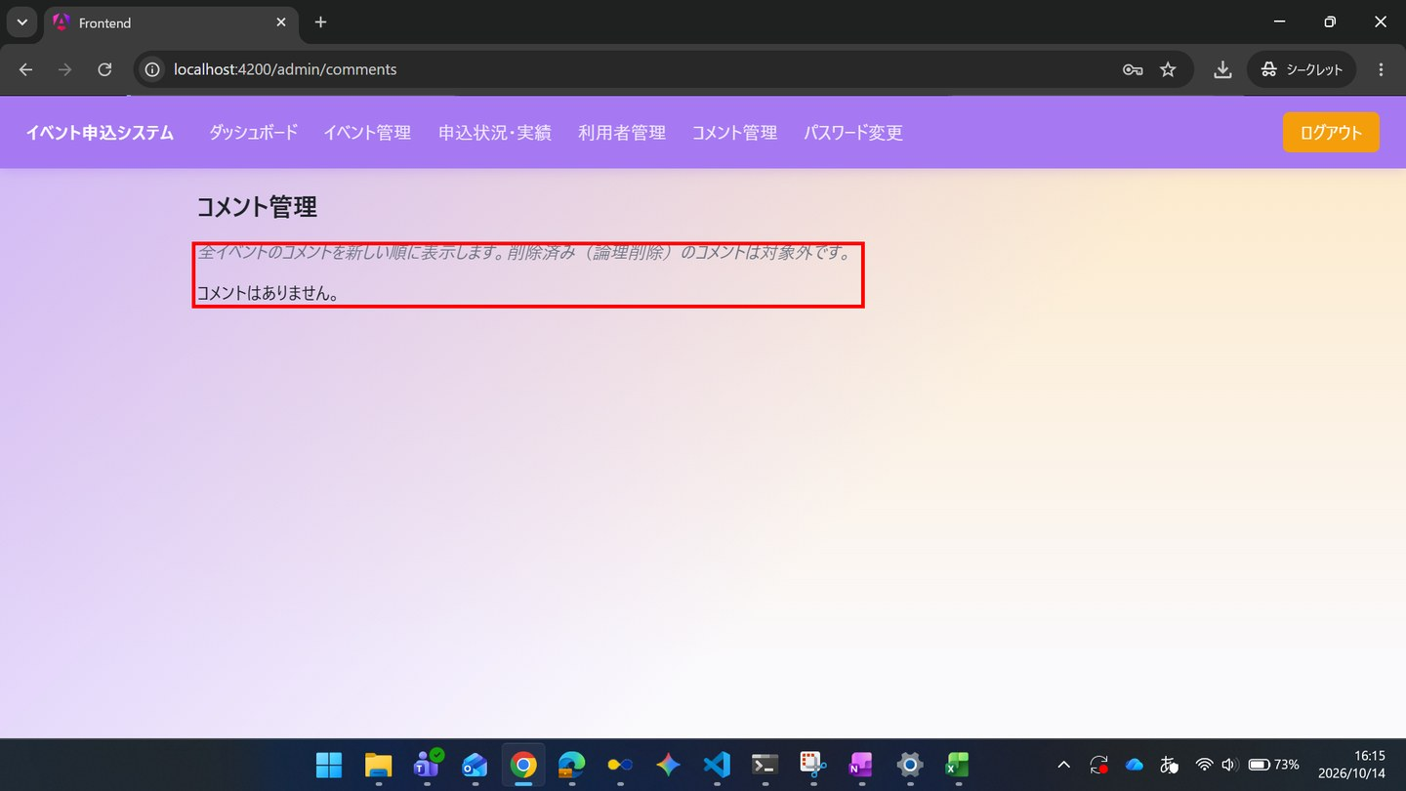
ST-02 管理者がイベントを準備し、当日受付と実績確認を行う
← 目次へ戻る

ST-02-01 | ST-02 管理者がイベントを準備し、当日受付と実績確認を行う
区分 | 正常系
前提 | 前のステップの結果
操作・入力 | 【管理者】SC-010でadmin@example.comとTest1234を入力し「ログイン」を押す
期待結果 | SC-110へ遷移し、5つの指標が表示される
期待結果（データベース） | -（参照のみ）
▼ 画面キャプチャ（この下に貼り付ける）
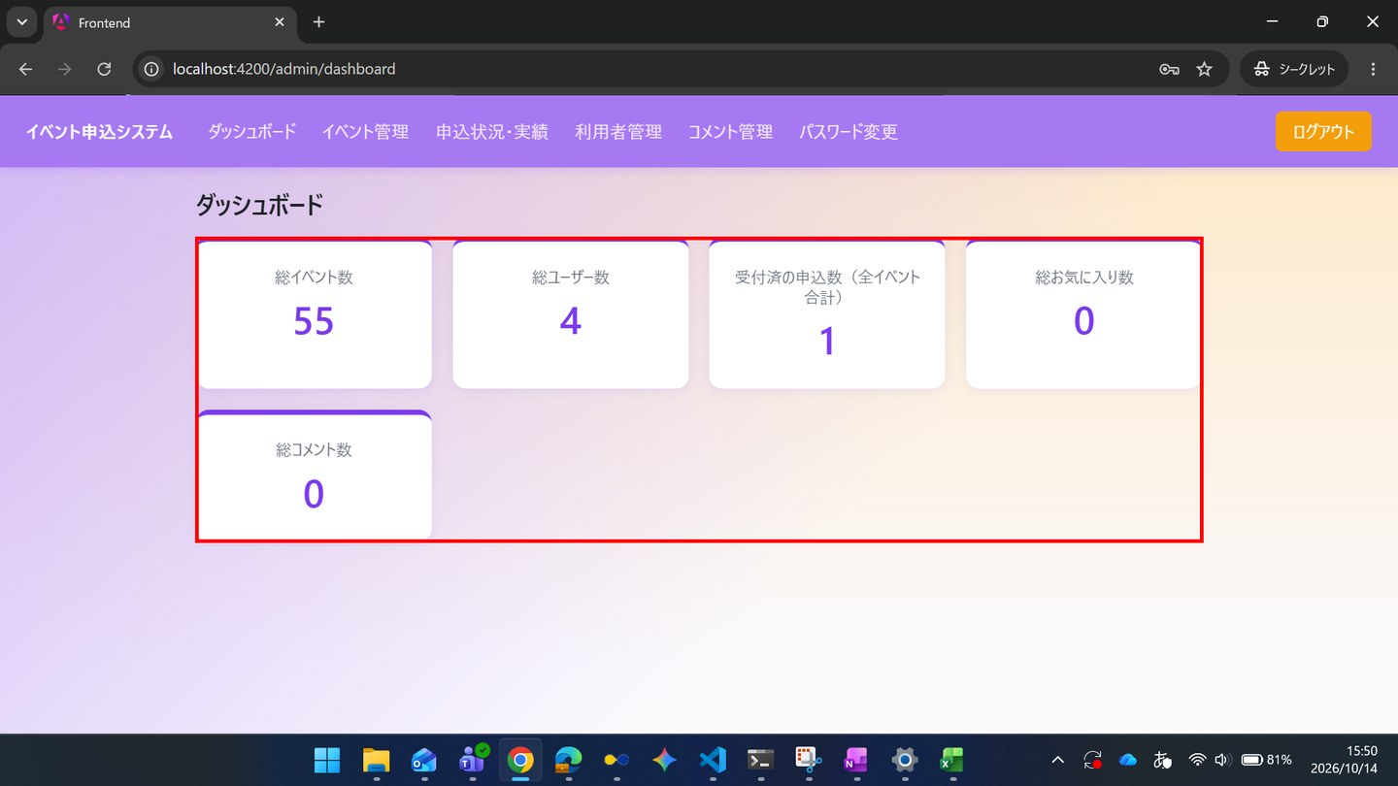

ST-02-02 | ST-02 管理者がイベントを準備し、当日受付と実績確認を行う
区分 | 正常系
前提 | 前のステップの結果
操作・入力 | 【管理者】SC-120の「＋ 新規登録」から、イベント「ST説明会」を登録する（開催日時・申込締切は未来、区分「午前」定員2・「午後」定員1、アンケート文言「質問があれば記入してください」）
期待結果 | SC-120に戻り、「ST説明会」が申込状況「0 / 3」で表示される
期待結果（データベース） | eventsに「ST説明会」の行が追加される（capacity=3）。ticket_typesに2行追加される
確認SQL | 【操作の前と後に実行し、期待結果のとおりであることを確認する】 SELECT id, name, start_at, place, capacity, application_deadline, deleted_at, updated_at FROM events ORDER BY id; SELECT id, event_id, name, capacity, updated_at FROM ticket_types ORDER BY event_id, id;
▼ 画面キャプチャ（この下に貼り付ける）
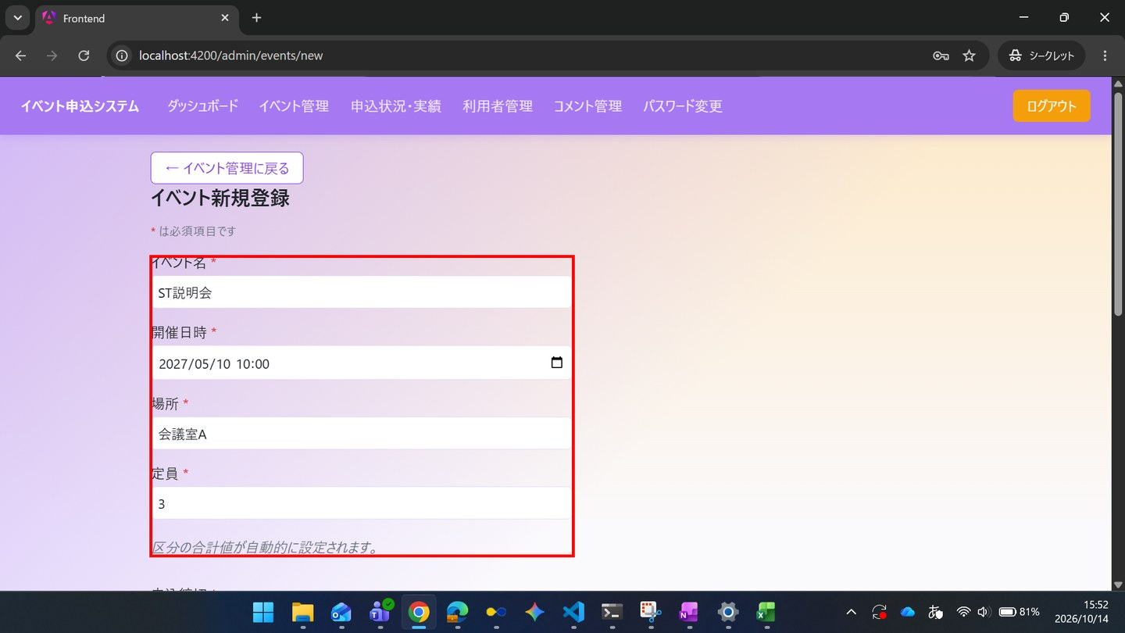

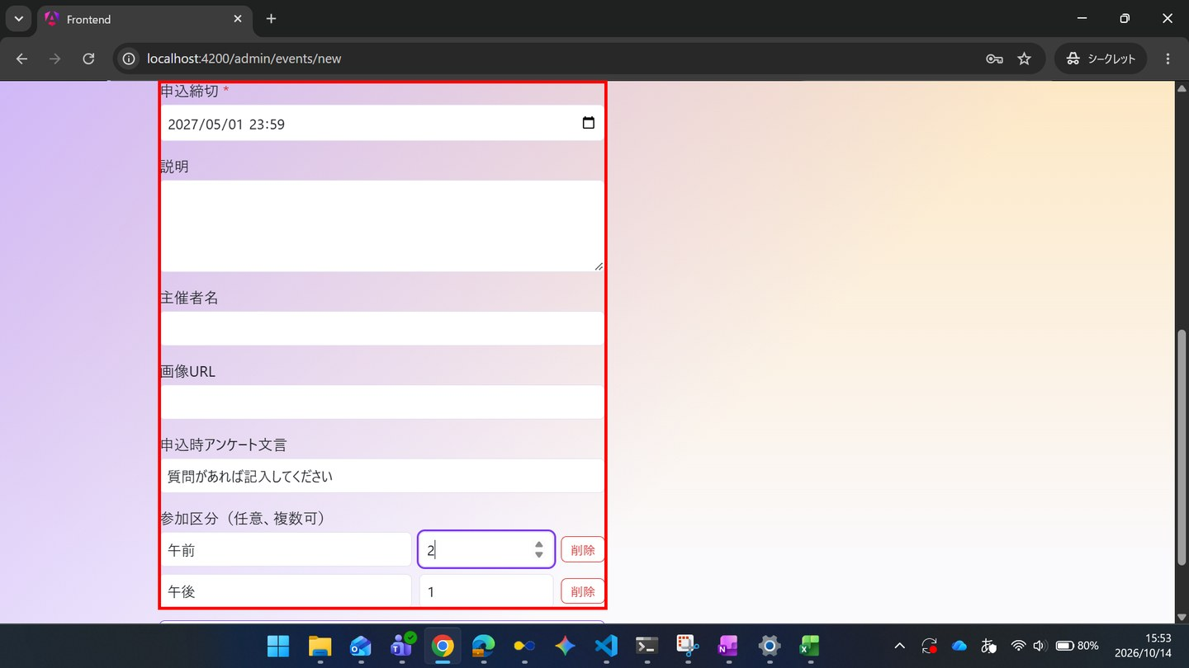

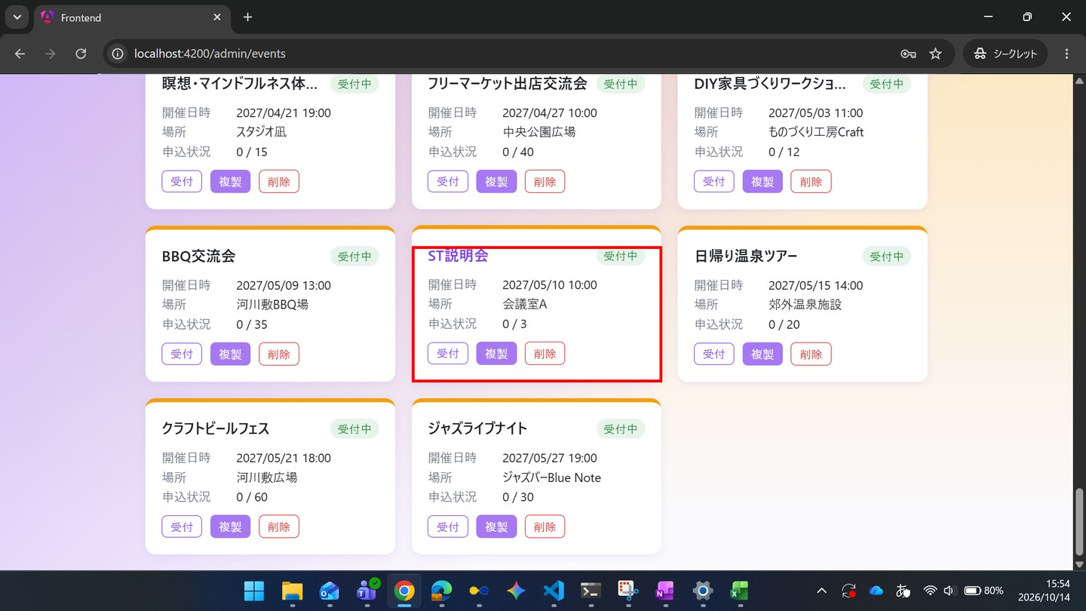

▼ データベースの確認結果：操作の前（SELECT文と結果を貼り付ける）
-- ST-02-02 操作の前（2026-10-14 15:34:13 実行） mysql> SELECT id, name, start_at, place, capacity, application_deadline, deleted_at, updated_at FROM events ORDER BY id; +----+--------------------------------------------------------------------+---------------------+-----------------------------------------+----------+----------------------+------------+---------------------+ | id | name | start_at | place | capacity | application_deadline | deleted_at | updated_at | +----+--------------------------------------------------------------------+---------------------+-----------------------------------------+----------+----------------------+------------+---------------------+ | 1 | ボードゲーム交流会 | 2026-10-01 12:00:00 | コミュニティスペースあおば | 20 | 2026-09-25 23:59:59 | NULL | 2026-10-14 15:33:52 | | 2 | オンライン映画感想会：SF特集 | 2026-10-15 18:00:00 | オンライン（Zoom） | 15 | 2026-10-10 23:59:59 | NULL | 2026-10-14 15:33:52 | | 3 | サークル対抗フットサル大会 | 2026-11-05 09:00:00 | 市民体育館 | 50 | 2026-10-30 23:59:59 | NULL | 2026-10-14 15:33:52 | | 4 | 夏フェス2026：屋上ビアガーデン | 2026-08-01 18:00:00 | 屋上テラス会場 | 30 | 2026-07-25 23:59:59 | NULL | 2026-10-14 15:33:52 | | 5 | 秋のフィルムカメラ撮影会＆現像ワークショップ | 2026-10-20 10:00:00 | 旧市街フォトスタジオ | 12 | 2026-10-13 23:59:59 | NULL | 2026-10-14 15:33:52 | | 6 | 地域eスポーツ大会（格闘ゲーム部門） | 2026-11-15 13:00:00 | eスポーツカフェ・アリーナ | 32 | 2026-11-08 23:59:59 | NULL | 2026-10-14 15:33:52 | | 7 | アコースティックライブナイト | 2026-10-25 19:00:00 | ライブ
| 26 | 茶道体験会 | 2027-01-03 19:00:00 | 和室茶室「一期」 | 10 | 2026-12-28 23:59:00 | NULL | 2026-10-14 15:33:52 | | 27 | 書道サークル交流会 | 2027-01-09 10:00:00 | 公民館研修室 | 16 | 2027-01-03 23:59:00 | NULL | 2026-10-14 15:33:52 | | 28 | 新年会パーティー | 2027-01-15 11:00:00 | レストランGather | 40 | 2027-01-09 23:59:00 | NULL | 2026-10-14 15:33:52 | | 29 | 英会話交流カフェ | 2027-01-21 13:00:00 | カフェ＆バーLingua | 20 | 2027-01-15 23:59:00 | NULL | 2026-10-14 15:33:52 | | 30 | 謎解きゲームナイト | 2027-01-27 14:00:00 | イベントホールMystery | 30 | 2027-01-21 23:59:00 | NULL | 2026-10-14 15:33:52 | | 31 | ボウリング大会 | 2027-02-02 18:00:00 | レーンズボウル | 40 | 2027-01-27 23:59:00 | NULL | 2026-10-14 15:33:52 | | 32 | カラオケ大会 | 2027-02-08 19:00:00 | カラオケホールStar | 20 | 2027-02-02 23:59:00 | NULL | 2026-10-14 15:33:52 | | 33 | 美術館鑑賞ツアー | 2027-02-14 10:00:00 | 現代美術館 | 25 | 2027-02-08 23:59:00 | NULL | 2026-10-14 15:33:52 | | 34 | タロット占い体験会 | 2027-02-20 11:00:00 | 占いサロンLune | 10 | 2027-02-14 23:59:00 | NULL | 2026-10-14 15:33:52 | | 35 | ワイン試飲交流会 | 2027-02-26 13:00:00 | ワインバーCepage | 24 | 2027-02-20 23:59:00 | NULL | 2026-10-14 15:33:52 | | 36 | ハンドメイドマーケット出店交流会
+----+--------------------------------------------------------------------+---------------------+-----------------------------------------+----------+----------------------+------------+---------------------+ mysql> SELECT id, event_id, name, capacity, updated_at FROM ticket_types ORDER BY event_id, id; +----+----------+--------+----------+---------------------+ | id | event_id | name | capacity | updated_at | +----+----------+--------+----------+---------------------+ | 1 | 52 | 一般 | 1 | 2026-10-14 15:33:52 | | 2 | 52 | 学生 | 1 | 2026-10-14 15:33:52 | +----+----------+--------+----------+---------------------+

▼ データベースの確認結果：操作の後（SELECT文と結果を貼り付ける）
-- ST-02-02 操作の後（2026-10-14 15:59:42 実行） mysql> SELECT id, name, start_at, place, capacity, application_deadline, deleted_at, updated_at FROM events ORDER BY id; +----+--------------------------------------------------------------------+---------------------+-----------------------------------------+----------+----------------------+------------+---------------------+ | id | name | start_at | place | capacity | application_deadline | deleted_at | updated_at | +----+--------------------------------------------------------------------+---------------------+-----------------------------------------+----------+----------------------+------------+---------------------+ | 1 | ボードゲーム交流会 | 2026-10-01 12:00:00 | コミュニティスペースあおば | 20 | 2026-09-25 23:59:59 | NULL | 2026-10-14 15:33:52 | | 2 | オンライン映画感想会：SF特集 | 2026-10-15 18:00:00 | オンライン（Zoom） | 15 | 2026-10-10 23:59:59 | NULL | 2026-10-14 15:33:52 | | 3 | サークル対抗フットサル大会 | 2026-11-05 09:00:00 | 市民体育館 | 50 | 2026-10-30 23:59:59 | NULL | 2026-10-14 15:33:52 | | 4 | 夏フェス2026：屋上ビアガーデン | 2026-08-01 18:00:00 | 屋上テラス会場 | 30 | 2026-07-25 23:59:59 | NULL | 2026-10-14 15:33:52 | | 5 | 秋のフィルムカメラ撮影会＆現像ワークショップ | 2026-10-20 10:00:00 | 旧市街フォトスタジオ | 12 | 2026-10-13 23:59:59 | NULL | 2026-10-14 15:33:52 | | 6 | 地域eスポーツ大会（格闘ゲーム部門） | 2026-11-15 13:00:00 | eスポーツカフェ・アリーナ | 32 | 2026-11-08 23:59:59 | NULL | 2026-10-14 15:33:52 | | 7 | アコースティックライブナイト | 2026-10-25 19:00:00 | ライブ
| 26 | 茶道体験会 | 2027-01-03 19:00:00 | 和室茶室「一期」 | 10 | 2026-12-28 23:59:00 | NULL | 2026-10-14 15:33:52 | | 27 | 書道サークル交流会 | 2027-01-09 10:00:00 | 公民館研修室 | 16 | 2027-01-03 23:59:00 | NULL | 2026-10-14 15:33:52 | | 28 | 新年会パーティー | 2027-01-15 11:00:00 | レストランGather | 40 | 2027-01-09 23:59:00 | NULL | 2026-10-14 15:33:52 | | 29 | 英会話交流カフェ | 2027-01-21 13:00:00 | カフェ＆バーLingua | 20 | 2027-01-15 23:59:00 | NULL | 2026-10-14 15:33:52 | | 30 | 謎解きゲームナイト | 2027-01-27 14:00:00 | イベントホールMystery | 30 | 2027-01-21 23:59:00 | NULL | 2026-10-14 15:33:52 | | 31 | ボウリング大会 | 2027-02-02 18:00:00 | レーンズボウル | 40 | 2027-01-27 23:59:00 | NULL | 2026-10-14 15:33:52 | | 32 | カラオケ大会 | 2027-02-08 19:00:00 | カラオケホールStar | 20 | 2027-02-02 23:59:00 | NULL | 2026-10-14 15:33:52 | | 33 | 美術館鑑賞ツアー | 2027-02-14 10:00:00 | 現代美術館 | 25 | 2027-02-08 23:59:00 | NULL | 2026-10-14 15:33:52 | | 34 | タロット占い体験会 | 2027-02-20 11:00:00 | 占いサロンLune | 10 | 2027-02-14 23:59:00 | NULL | 2026-10-14 15:33:52 | | 35 | ワイン試飲交流会 | 2027-02-26 13:00:00 | ワインバーCepage | 24 | 2027-02-20 23:59:00 | NULL | 2026-10-14 15:33:52 | | 36 | ハンドメイドマーケット出店交流会
| 56 | ST説明会 | 2027-05-10 10:00:00 | 会議室B | 3 | 2027-05-01 23:59:00 | NULL | 2026-10-14 15:55:01 | +----+--------------------------------------------------------------------+---------------------+-----------------------------------------+----------+----------------------+------------+---------------------+ mysql> SELECT id, event_id, name, capacity, updated_at FROM ticket_types ORDER BY event_id, id; +----+----------+--------+----------+---------------------+ | id | event_id | name | capacity | updated_at | +----+----------+--------+----------+---------------------+ | 1 | 52 | 一般 | 1 | 2026-10-14 15:33:52 | | 2 | 52 | 学生 | 1 | 2026-10-14 15:33:52 | | 3 | 56 | 午前 | 2 | 2026-10-14 15:53:57 | | 4 | 56 | 午後 | 1 | 2026-10-14 15:53:57 | +----+----------+--------+----------+---------------------+ ※ この取得は ST-02-03（場所の変更）の後のため、ID=56「ST説明会」の place は「会議室B」になっている。登録時に「会議室A」だったことは画面キャプチャの1枚目・3枚目で確認した。ticket_types に ID=3「午前」（定員2）・ID=4「午後」（定員1）が追加され、events.capacity は 3。

ST-02-03 | ST-02 管理者がイベントを準備し、当日受付と実績確認を行う
区分 | 正常系
前提 | 前のステップの結果
操作・入力 | 【管理者】「ST説明会」のイベント名を押し、場所を変更して「保存」を押す
期待結果 | SC-120に、変更後の場所が表示される
期待結果（データベース） | 「ST説明会」のevents.placeが更新される
確認SQL | 【操作の前と後に実行し、期待結果のとおりであることを確認する】 SELECT id, name, start_at, place, capacity, application_deadline, deleted_at, updated_at FROM events ORDER BY id;
▼ 画面キャプチャ（この下に貼り付ける）
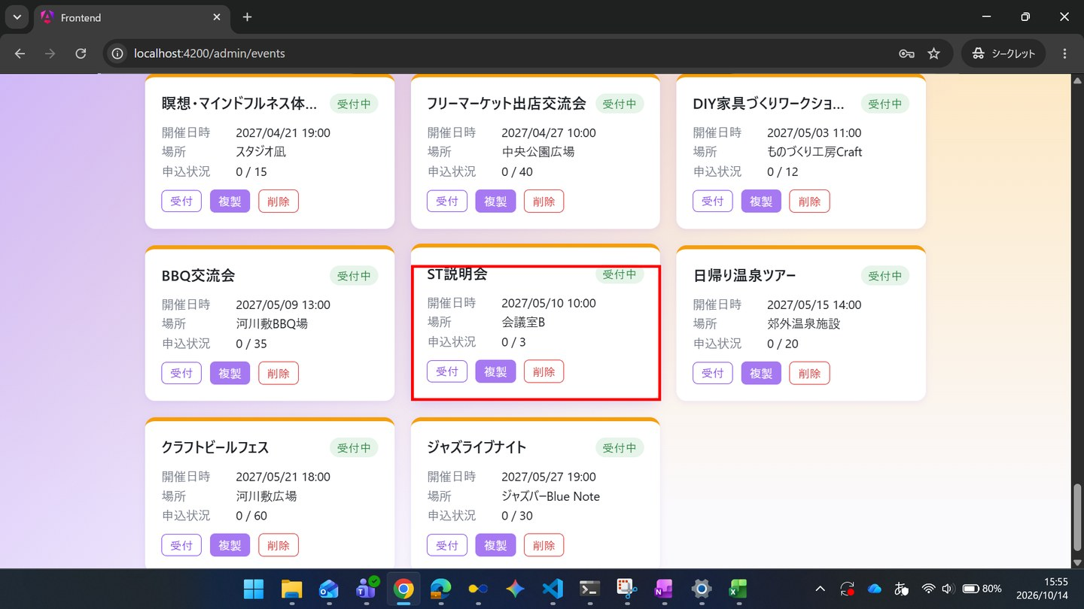

▼ データベースの確認結果：操作の前（SELECT文と結果を貼り付ける）
-- ST-02-03 操作の前 ※ 操作の前のSELECTは取得していない（ST-02-02 から続けて操作したため）。ST-02-02 で登録した直後の place が「会議室A」であったことは、ST-02-02 の画面キャプチャ（入力画面・登録後の一覧）で確認した。

▼ データベースの確認結果：操作の後（SELECT文と結果を貼り付ける）
-- ST-02-03 操作の後（2026-10-14 16:00:06 実行） mysql> SELECT id, name, start_at, place, capacity, application_deadline, deleted_at, updated_at FROM events ORDER BY id; +----+--------------------------------------------------------------------+---------------------+-----------------------------------------+----------+----------------------+------------+---------------------+ | id | name | start_at | place | capacity | application_deadline | deleted_at | updated_at | +----+--------------------------------------------------------------------+---------------------+-----------------------------------------+----------+----------------------+------------+---------------------+ | 1 | ボードゲーム交流会 | 2026-10-01 12:00:00 | コミュニティスペースあおば | 20 | 2026-09-25 23:59:59 | NULL | 2026-10-14 15:33:52 | | 2 | オンライン映画感想会：SF特集 | 2026-10-15 18:00:00 | オンライン（Zoom） | 15 | 2026-10-10 23:59:59 | NULL | 2026-10-14 15:33:52 | | 3 | サークル対抗フットサル大会 | 2026-11-05 09:00:00 | 市民体育館 | 50 | 2026-10-30 23:59:59 | NULL | 2026-10-14 15:33:52 | | 4 | 夏フェス2026：屋上ビアガーデン | 2026-08-01 18:00:00 | 屋上テラス会場 | 30 | 2026-07-25 23:59:59 | NULL | 2026-10-14 15:33:52 | | 5 | 秋のフィルムカメラ撮影会＆現像ワークショップ | 2026-10-20 10:00:00 | 旧市街フォトスタジオ | 12 | 2026-10-13 23:59:59 | NULL | 2026-10-14 15:33:52 | | 6 | 地域eスポーツ大会（格闘ゲーム部門） | 2026-11-15 13:00:00 | eスポーツカフェ・アリーナ | 32 | 2026-11-08 23:59:59 | NULL | 2026-10-14 15:33:52 | | 7 | アコースティックライブナイト | 2026-10-25 19:00:00 | ライブ
| 26 | 茶道体験会 | 2027-01-03 19:00:00 | 和室茶室「一期」 | 10 | 2026-12-28 23:59:00 | NULL | 2026-10-14 15:33:52 | | 27 | 書道サークル交流会 | 2027-01-09 10:00:00 | 公民館研修室 | 16 | 2027-01-03 23:59:00 | NULL | 2026-10-14 15:33:52 | | 28 | 新年会パーティー | 2027-01-15 11:00:00 | レストランGather | 40 | 2027-01-09 23:59:00 | NULL | 2026-10-14 15:33:52 | | 29 | 英会話交流カフェ | 2027-01-21 13:00:00 | カフェ＆バーLingua | 20 | 2027-01-15 23:59:00 | NULL | 2026-10-14 15:33:52 | | 30 | 謎解きゲームナイト | 2027-01-27 14:00:00 | イベントホールMystery | 30 | 2027-01-21 23:59:00 | NULL | 2026-10-14 15:33:52 | | 31 | ボウリング大会 | 2027-02-02 18:00:00 | レーンズボウル | 40 | 2027-01-27 23:59:00 | NULL | 2026-10-14 15:33:52 | | 32 | カラオケ大会 | 2027-02-08 19:00:00 | カラオケホールStar | 20 | 2027-02-02 23:59:00 | NULL | 2026-10-14 15:33:52 | | 33 | 美術館鑑賞ツアー | 2027-02-14 10:00:00 | 現代美術館 | 25 | 2027-02-08 23:59:00 | NULL | 2026-10-14 15:33:52 | | 34 | タロット占い体験会 | 2027-02-20 11:00:00 | 占いサロンLune | 10 | 2027-02-14 23:59:00 | NULL | 2026-10-14 15:33:52 | | 35 | ワイン試飲交流会 | 2027-02-26 13:00:00 | ワインバーCepage | 24 | 2027-02-20 23:59:00 | NULL | 2026-10-14 15:33:52 | | 36 | ハンドメイドマーケット出店交流会
| 56 | ST説明会 | 2027-05-10 10:00:00 | 会議室B | 3 | 2027-05-01 23:59:00 | NULL | 2026-10-14 15:55:01 | +----+--------------------------------------------------------------------+---------------------+-----------------------------------------+----------+----------------------+------------+---------------------+ ※ ID=56「ST説明会」の place が「会議室B」に更新された。

ST-02-04 | ST-02 管理者がイベントを準備し、当日受付と実績確認を行う
区分 | 正常系
前提 | 前のステップの結果
操作・入力 | 【一般A】SC-020を開く
期待結果 | 一覧に「ST説明会」が表示される（管理者が登録したイベントが公開されている）
期待結果（データベース） | -（参照のみ）
▼ 画面キャプチャ（この下に貼り付ける）
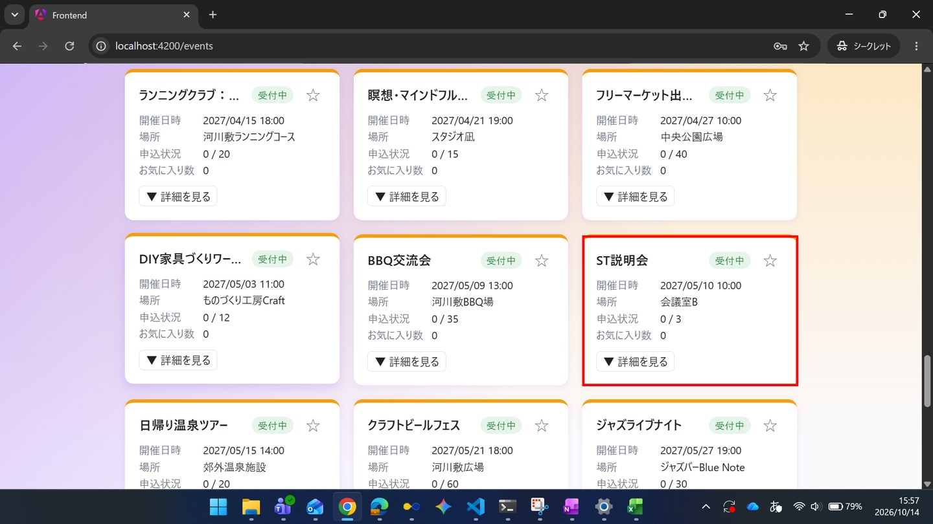

ST-02-05 | ST-02 管理者がイベントを準備し、当日受付と実績確認を行う
区分 | 正常系
前提 | 前のステップの結果
操作・入力 | 【一般A】「ST説明会」のSC-022で、参加区分「午前」を選び、アンケートに「資料はもらえますか」と入力して「申し込む」を押す
期待結果 | SC-023にステータス「受付済」が表示される
期待結果（データベース） | applicationsに、一般Aと「ST説明会」の行が追加される（status_code=1）
確認SQL | 【操作の前と後に実行し、期待結果のとおりであることを確認する】 SELECT id, event_id, user_id, ticket_type_id, status_code, extra_answer, checked_in_at, updated_at FROM applications ORDER BY id;
▼ 画面キャプチャ（この下に貼り付ける）
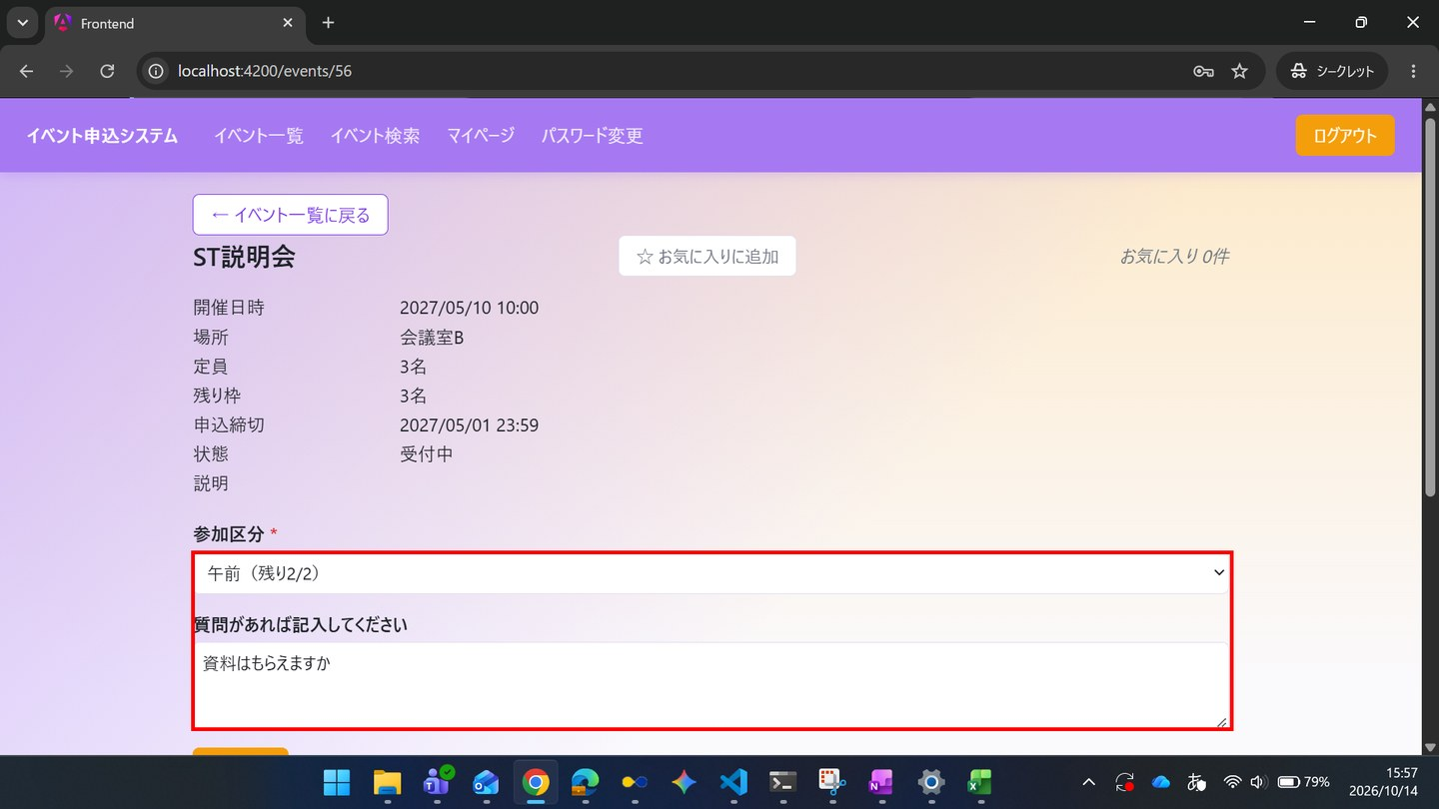

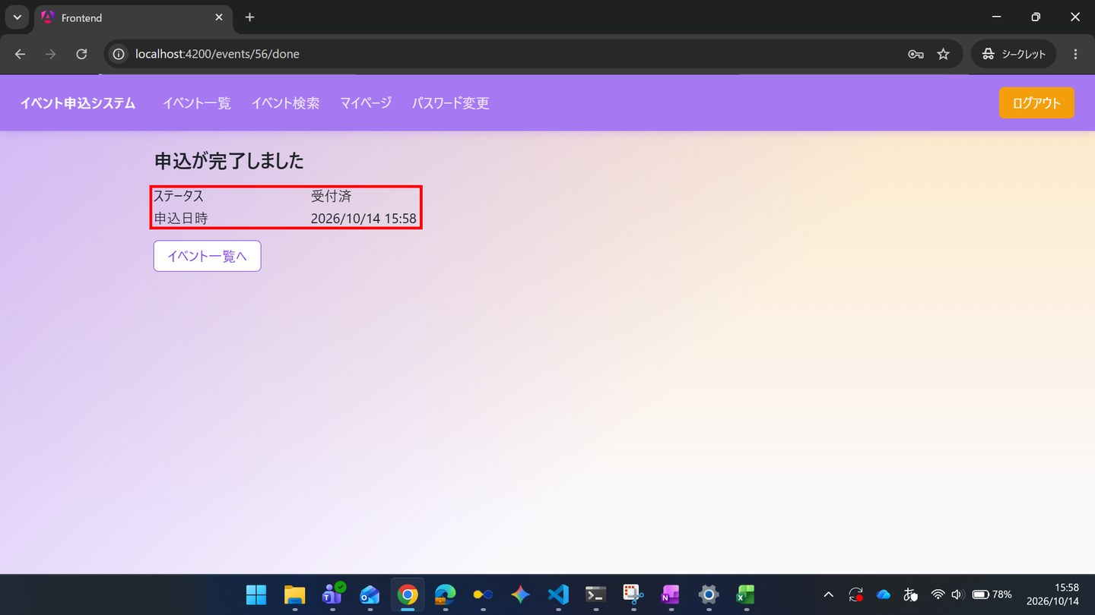

▼ データベースの確認結果：操作の前（SELECT文と結果を貼り付ける）
-- ST-02-05 操作の前（2026-10-14 15:34:14 実行） mysql> SELECT id, event_id, user_id, ticket_type_id, status_code, extra_answer, checked_in_at, updated_at FROM applications ORDER BY id; +----+----------+---------+----------------+-------------+--------------+---------------+---------------------+ | id | event_id | user_id | ticket_type_id | status_code | extra_answer | checked_in_at | updated_at | +----+----------+---------+----------------+-------------+--------------+---------------+---------------------+ | 1 | 55 | 1 | NULL | 1 | NULL | NULL | 2026-10-14 15:33:52 | +----+----------+---------+----------------+-------------+--------------+---------------+---------------------+

▼ データベースの確認結果：操作の後（SELECT文と結果を貼り付ける）
-- ST-02-05 操作の後（2026-10-14 15:59:43 実行） mysql> SELECT id, event_id, user_id, ticket_type_id, status_code, extra_answer, checked_in_at, updated_at FROM applications ORDER BY id; +----+----------+---------+----------------+-------------+-----------------------------+---------------+---------------------+ | id | event_id | user_id | ticket_type_id | status_code | extra_answer | checked_in_at | updated_at | +----+----------+---------+----------------+-------------+-----------------------------+---------------+---------------------+ | 1 | 55 | 1 | NULL | 1 | NULL | NULL | 2026-10-14 15:33:52 | | 2 | 56 | 1 | 3 | 1 | 資料はもらえますか | NULL | 2026-10-14 15:58:37 | +----+----------+---------+----------------+-------------+-----------------------------+---------------+---------------------+

ST-02-06 | ST-02 管理者がイベントを準備し、当日受付と実績確認を行う
区分 | 正常系
前提 | 前のステップの結果
操作・入力 | 【管理者】SC-110を開く
期待結果 | 受付済の申込数が、ST-02-01のときより1増えている
期待結果（データベース） | -（参照のみ）
▼ 画面キャプチャ（この下に貼り付ける）
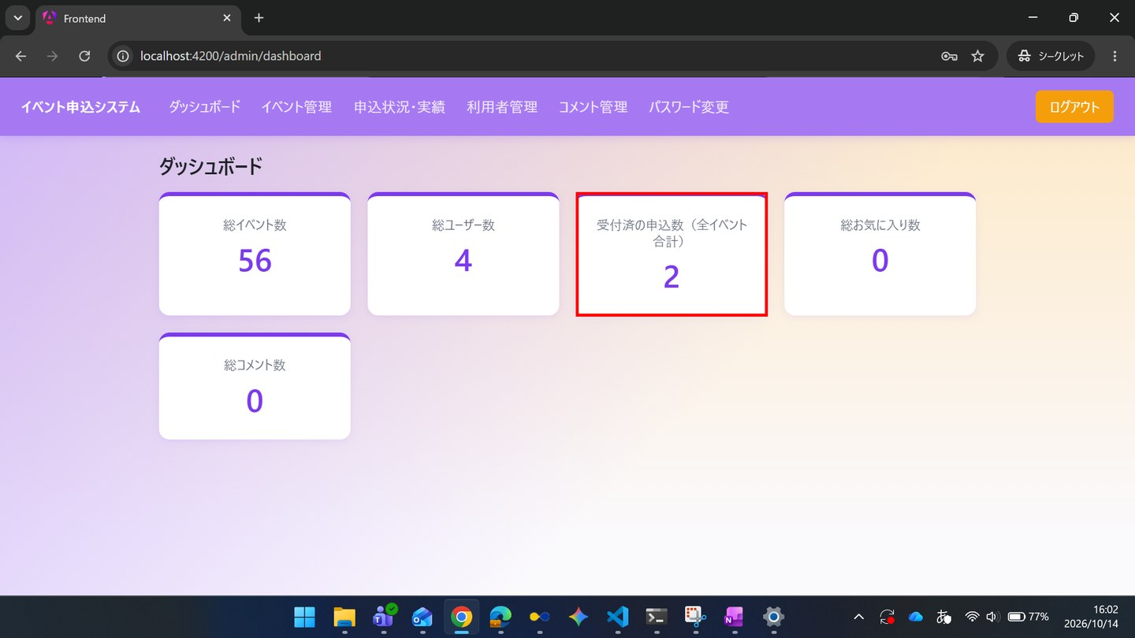

ST-02-07 | ST-02 管理者がイベントを準備し、当日受付と実績確認を行う
区分 | 正常系
前提 | 前のステップの結果
操作・入力 | 【管理者】SC-120で「ST説明会」の「受付」を押す
期待結果 | SC-123に、一般Aの申込が区分「午前」、ステータス「受付済」、チェックイン「未チェックイン」、アンケート回答「資料はもらえますか」で表示される
期待結果（データベース） | -（参照のみ）
▼ 画面キャプチャ（この下に貼り付ける）
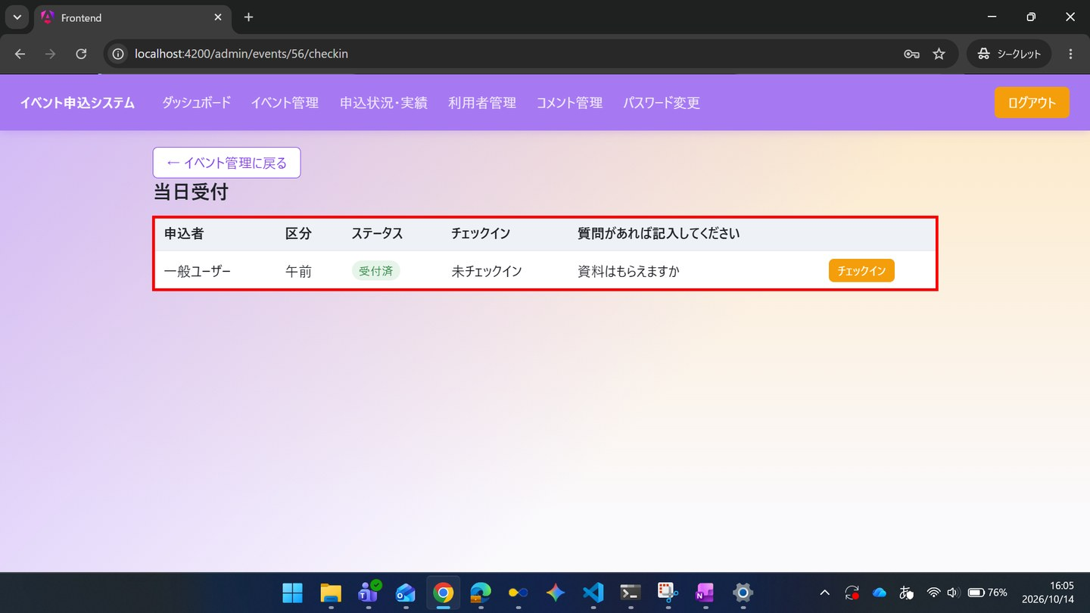

ST-02-08 | ST-02 管理者がイベントを準備し、当日受付と実績確認を行う
区分 | 正常系
前提 | 前のステップの結果
操作・入力 | 【管理者】一般Aの行の「チェックイン」を押す
期待結果 | チェックインの列に日時が表示される
期待結果（データベース） | 一般Aの申込のapplications.checked_in_atに日時が入る
確認SQL | 【操作の前と後に実行し、期待結果のとおりであることを確認する】 SELECT id, event_id, user_id, ticket_type_id, status_code, extra_answer, checked_in_at, updated_at FROM applications ORDER BY id;
▼ 画面キャプチャ（この下に貼り付ける）
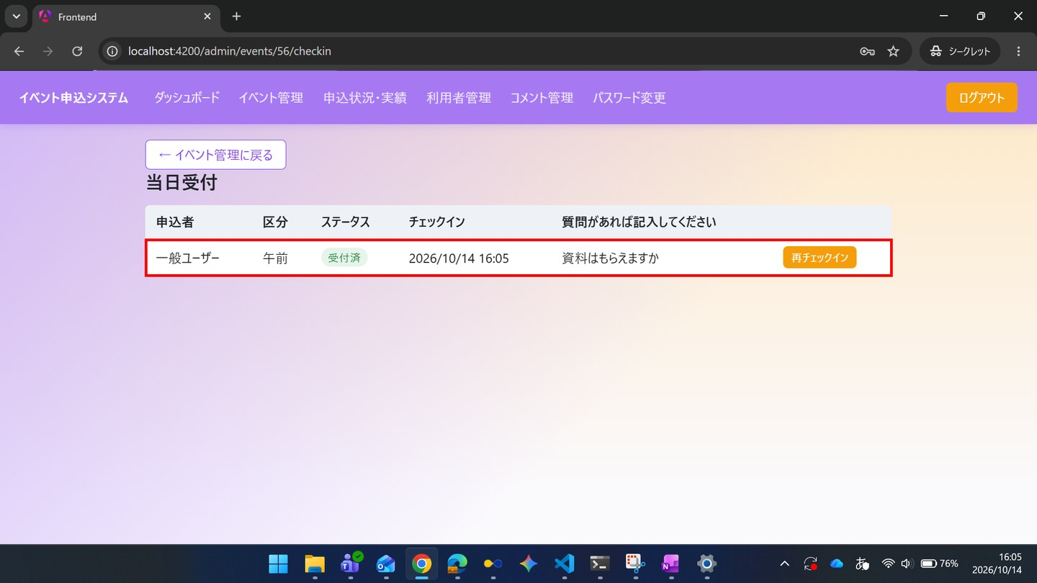

▼ データベースの確認結果：操作の前（SELECT文と結果を貼り付ける）
-- ST-02-08 操作の前（2026-10-14 15:59:44 実行） mysql> SELECT id, event_id, user_id, ticket_type_id, status_code, extra_answer, checked_in_at, updated_at FROM applications ORDER BY id; +----+----------+---------+----------------+-------------+-----------------------------+---------------+---------------------+ | id | event_id | user_id | ticket_type_id | status_code | extra_answer | checked_in_at | updated_at | +----+----------+---------+----------------+-------------+-----------------------------+---------------+---------------------+ | 1 | 55 | 1 | NULL | 1 | NULL | NULL | 2026-10-14 15:33:52 | | 2 | 56 | 1 | 3 | 1 | 資料はもらえますか | NULL | 2026-10-14 15:58:37 | +----+----------+---------+----------------+-------------+-----------------------------+---------------+---------------------+

▼ データベースの確認結果：操作の後（SELECT文と結果を貼り付ける）
-- ST-02-08 操作の後（2026-10-14 16:16:11 実行） mysql> SELECT id, event_id, user_id, ticket_type_id, status_code, extra_answer, checked_in_at, updated_at FROM applications ORDER BY id; +----+----------+---------+----------------+-------------+-----------------------------+---------------------+---------------------+ | id | event_id | user_id | ticket_type_id | status_code | extra_answer | checked_in_at | updated_at | +----+----------+---------+----------------+-------------+-----------------------------+---------------------+---------------------+ | 1 | 55 | 1 | NULL | 1 | NULL | NULL | 2026-10-14 15:33:52 | | 2 | 56 | 1 | 3 | 1 | 資料はもらえますか | 2026-10-14 16:05:46 | 2026-10-14 16:05:45 | +----+----------+---------+----------------+-------------+-----------------------------+---------------------+---------------------+

ST-02-09 | ST-02 管理者がイベントを準備し、当日受付と実績確認を行う
区分 | 正常系
前提 | 前のステップの結果
操作・入力 | 【管理者】SC-130を開く
期待結果 | 「ST説明会」の行に、定員3・受付済数1・充足率33%が表示される
期待結果（データベース） | -（参照のみ）
▼ 画面キャプチャ（この下に貼り付ける）
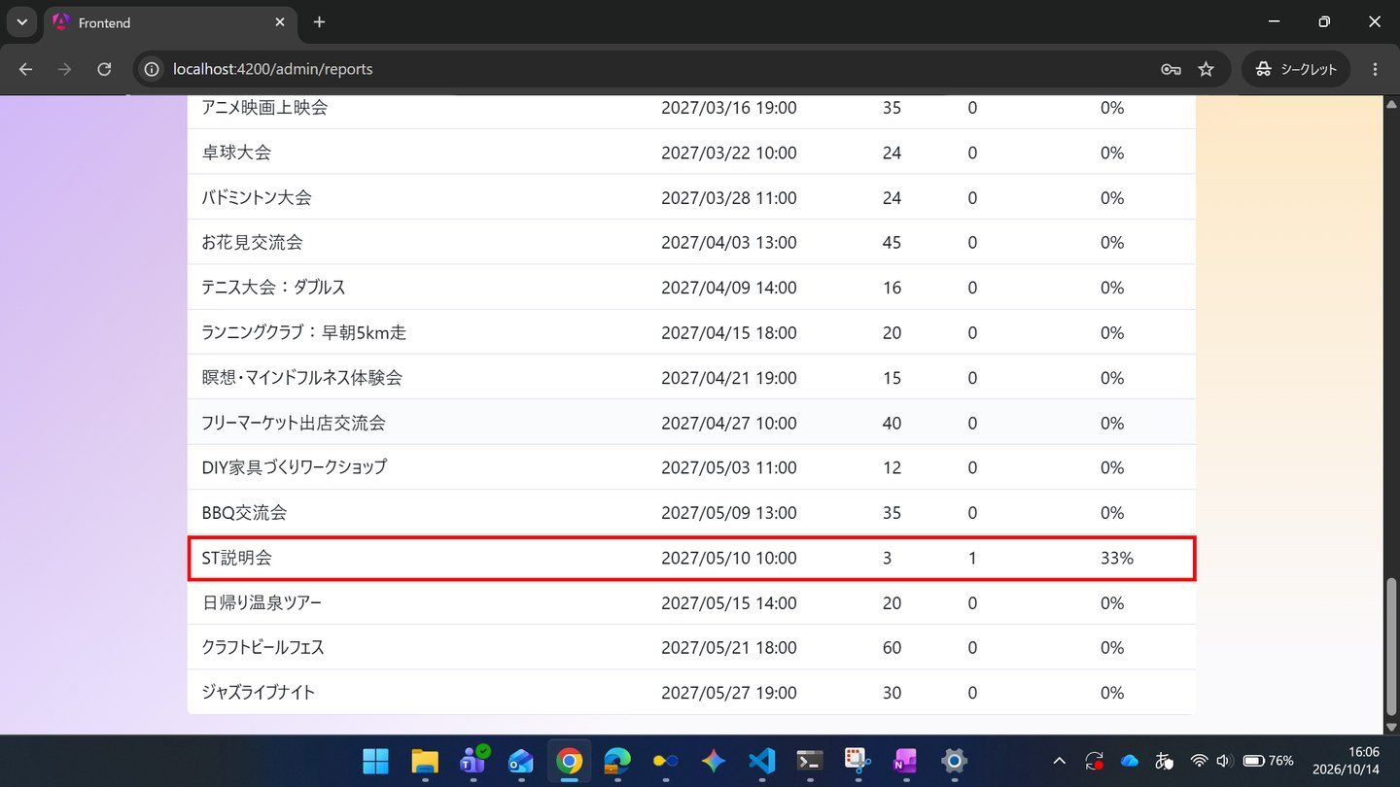

ST-02-10 | ST-02 管理者がイベントを準備し、当日受付と実績確認を行う
区分 | 正常系
前提 | 前のステップの結果
操作・入力 | 【管理者】「CSVダウンロード」を押し、ダウンロードしたファイルを開く
期待結果 | 「ST説明会」の行に、申込者名「一般ユーザー」、ステータス「受付済」、アンケート回答「資料はもらえますか」、参加区分「午前」が出力されている
期待結果（データベース） | -（参照のみ）
▼ 画面キャプチャ（この下に貼り付ける）

ST-02-11 | ST-02 管理者がイベントを準備し、当日受付と実績確認を行う
区分 | 正常系
前提 | 前のステップの結果
操作・入力 | 【管理者】SC-120で「ST説明会」の「複製」を押す
期待結果 | SC-121（新規登録）に、開催日時・申込締切以外の項目が入力された状態で表示される
期待結果（データベース） | eventsは変更されない
確認SQL | 【操作の前と後に実行し、結果が同じことを確認する】 SELECT * FROM events ORDER BY id;
▼ 画面キャプチャ（この下に貼り付ける）
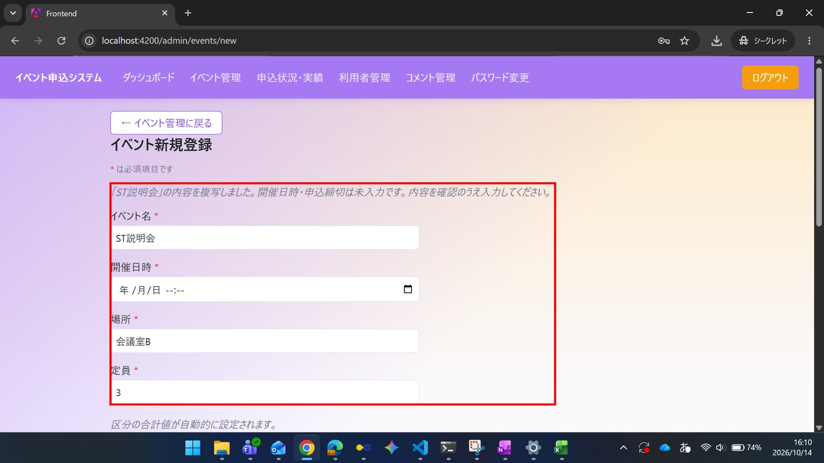

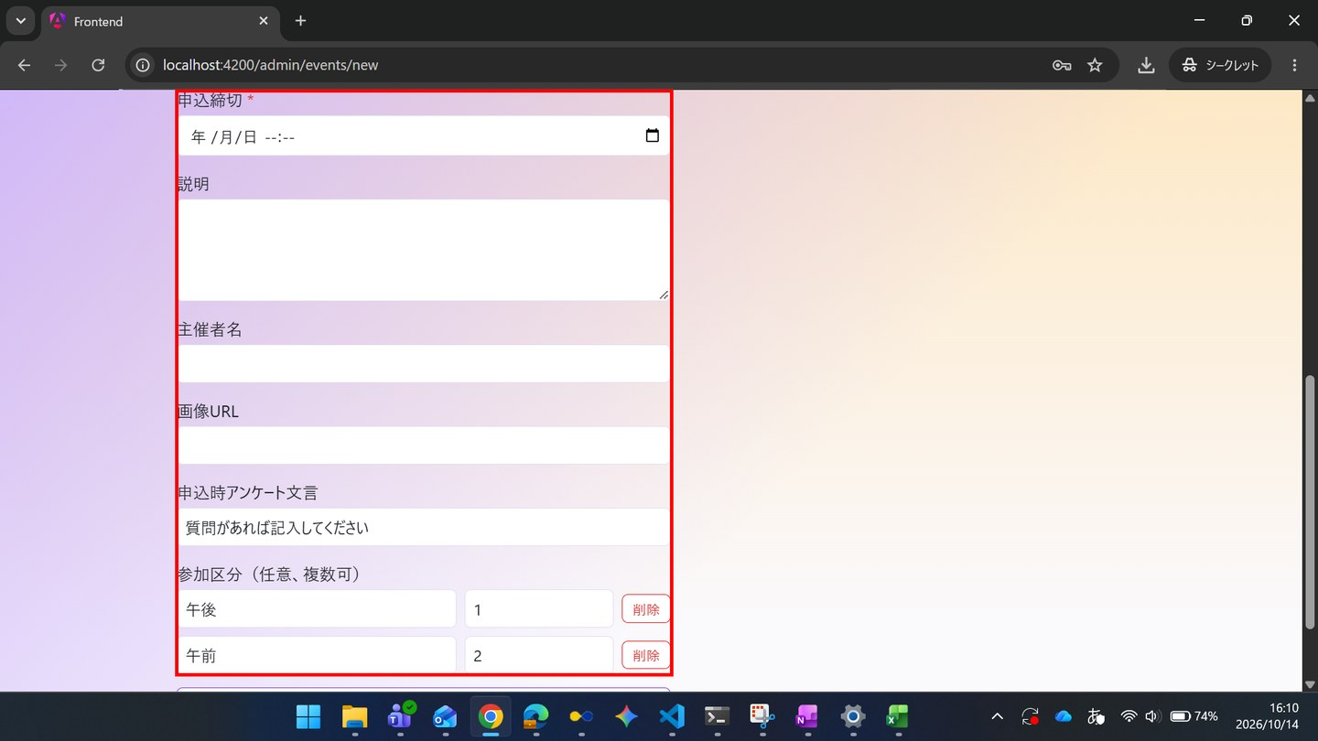

▼ データベースの確認結果：操作の前（SELECT文と結果を貼り付ける）
-- ST-02-11 操作の前（2026-10-14 15:59:44 実行） mysql> SELECT * FROM events ORDER BY id; +----+--------------------------------------------------------------------+---------------------+-----------------------------------------+----------+----------------------+--------------------------------------------------------------------------------------------------------------------+----------------+-----------+--------------------------------------------+------------+---------------------+---------------------+ | id | name | start_at | place | capacity | application_deadline | description | organizer_name | image_url | extra_question | deleted_at | created_at | updated_at | +----+--------------------------------------------------------------------+---------------------+-----------------------------------------+----------+----------------------+--------------------------------------------------------------------------------------------------------------------+----------------+-----------+--------------------------------------------+------------+---------------------+---------------------+ | 1 | ボードゲーム交流会 | 2026-10-01 12:00:00 | コミュニティスペースあおば | 20 | 2026-09-25 23:59:59 | 初心者歓迎！わいわい盛り上がるボードゲーム交流会です。 | NULL | NULL | NULL | NULL | 2026-10-14 15:33:52 | 2026-10-14 15:33:52 | | 2 | オンライン映画感想会：SF特集 | 2026-10-15 18:00:00 | オンライン（Zoom） | 15 | 2026-10-10 23:59:59 | 話題のSF映画を見た前提で、感想を語り合うオンライン交流会です。 | NULL | NULL | NUL
| 16 | 陶芸体験ワークショップ | 2026-11-04 11:00:00 | 陶芸工房つち | 10 | 2026-10-29 23:59:00 | 電動ろくろを使った陶芸体験ワークショップです。 | NULL | NULL | NULL | NULL | 2026-10-14 15:33:52 | 2026-10-14 15:33:52 | | 17 | 手芸・刺繍サークル交流会 | 2026-11-10 13:00:00 | コミュニティスペースあおば | 15 | 2026-11-04 23:59:00 | 刺繍・編み物など手芸好きが集まる交流会です。 | NULL | NULL | NULL | NULL | 2026-10-14 15:33:52 | 2026-10-14 15:33:52 | | 18 | 将棋・囲碁交流会 | 2026-11-16 14:00:00 | 棋楽サロン | 24 | 2026-11-10 23:59:00 | 将棋・囲碁を楽しみながら交流するイベントです。初心者コーナーもあります。 | NULL | NULL | NULL | NULL | 2026-10-14 15:33:52 | 2026-10-14 15:33:52 | | 19 | ボルダリング体験会 | 2026-11-22 18:00:00 | クライミングジムPEAK | 20 | 2026-11-16 23:59:00 | 未経験者向けのボルダリング体験会です。道具はレンタル可能。 | NULL | NULL | NULL | NULL | 2026-10-14 15:33:52 | 2026-10-14 15:33:52 | | 20 | サイクリングツアー：郊外めぐり | 2026-11-28 19:00:00 | 駅前レンタサイクル集合 | 15 | 2026-11-22 23:59:00 | 郊外の景色を楽しむサイクリングツアーです。 | NULL | NULL | NULL | NULL | 2026-10-14 15:33:52 | 2026-10-14 15:33:52 | | 21 | デイキャンプ交流会 | 2026-12-04 10:00:00 | 湖畔キャンプ場
| 34 | タロット占い体験会 | 2027-02-20 11:00:00 | 占いサロンLune | 10 | 2027-02-14 23:59:00 | タロットカードの基本を学べる体験会です。 | NULL | NULL | NULL | NULL | 2026-10-14 15:33:52 | 2026-10-14 15:33:52 | | 35 | ワイン試飲交流会 | 2027-02-26 13:00:00 | ワインバーCepage | 24 | 2027-02-20 23:59:00 | 様々な産地のワインを試飲しながら交流するイベントです。 | NULL | NULL | NULL | NULL | 2026-10-14 15:33:52 | 2026-10-14 15:33:52 | | 36 | ハンドメイドマーケット出店交流会 | 2027-03-04 14:00:00 | マルシェ会場 | 30 | 2027-02-26 23:59:00 | ハンドメイド作家同士の出店・交流イベントです。 | NULL | NULL | NULL | NULL | 2026-10-14 15:33:52 | 2026-10-14 15:33:52 | | 37 | コスプレ撮影会 | 2027-03-10 18:00:00 | スタジオColorful | 20 | 2027-03-04 23:59:00 | 本格セットでのコスプレ撮影会です。カメラマン同伴可。 | NULL | NULL | NULL | NULL | 2026-10-14 15:33:52 | 2026-10-14 15:33:52 | | 38 | アニメ映画上映会 | 2027-03-16 19:00:00 | コミュニティシアター | 35 | 2027-03-10 23:59:00 | 話題のアニメ映画を大画面で楽しむ上映会です。 | NULL | NULL | NULL | NULL | 2026-10-14 15:33:52 | 2026-10-14 15:33:52 | | 39 | 卓球大会 | 2027-03-2
| 52 | 区分テスト | 2027-03-01 10:00:00 | 会議室A | 2 | 2027-02-20 23:59:00 | NULL | NULL | NULL | 参加の目的を教えてください | NULL | 2026-10-14 15:33:52 | 2026-10-14 15:33:52 | | 53 | 定員1テスト | 2027-03-02 10:00:00 | 会議室A | 1 | 2027-02-20 23:59:00 | NULL | NULL | NULL | NULL | NULL | 2026-10-14 15:33:52 | 2026-10-14 15:33:52 | | 54 | 締切済テスト | 2027-03-03 10:00:00 | 会議室A | 5 | 2026-10-01 23:59:00 | NULL | NULL | NULL | NULL | NULL | 2026-10-14 15:33:52 | 2026-10-14 15:33:52 | | 55 | 開催済テスト | 2026-10-13 15:33:52 | 会議室A | 5 | 2026-10-12 15:33:52 | NULL | NULL | NULL | NULL | NULL | 2026-10-14 15:33:52 | 2026-10-14 15:33:52 | | 56 | ST説明会 | 2027-05-10 10:00:00 | 会議室B | 3 | 2027-05-01 23:59:00 | NULL | NULL | NULL | 質問があれば記入してください | NULL

▼ データベースの確認結果：操作の後（SELECT文と結果を貼り付ける）
-- ST-02-11 操作の後（2026-10-14 16:16:12 実行） mysql> SELECT * FROM events ORDER BY id; +----+--------------------------------------------------------------------+---------------------+-----------------------------------------+----------+----------------------+--------------------------------------------------------------------------------------------------------------------+----------------+-----------+--------------------------------------------+------------+---------------------+---------------------+ | id | name | start_at | place | capacity | application_deadline | description | organizer_name | image_url | extra_question | deleted_at | created_at | updated_at | +----+--------------------------------------------------------------------+---------------------+-----------------------------------------+----------+----------------------+--------------------------------------------------------------------------------------------------------------------+----------------+-----------+--------------------------------------------+------------+---------------------+---------------------+ | 1 | ボードゲーム交流会 | 2026-10-01 12:00:00 | コミュニティスペースあおば | 20 | 2026-09-25 23:59:59 | 初心者歓迎！わいわい盛り上がるボードゲーム交流会です。 | NULL | NULL | NULL | NULL | 2026-10-14 15:33:52 | 2026-10-14 15:33:52 | | 2 | オンライン映画感想会：SF特集 | 2026-10-15 18:00:00 | オンライン（Zoom） | 15 | 2026-10-10 23:59:59 | 話題のSF映画を見た前提で、感想を語り合うオンライン交流会です。 | NULL | NULL | NUL
| 16 | 陶芸体験ワークショップ | 2026-11-04 11:00:00 | 陶芸工房つち | 10 | 2026-10-29 23:59:00 | 電動ろくろを使った陶芸体験ワークショップです。 | NULL | NULL | NULL | NULL | 2026-10-14 15:33:52 | 2026-10-14 15:33:52 | | 17 | 手芸・刺繍サークル交流会 | 2026-11-10 13:00:00 | コミュニティスペースあおば | 15 | 2026-11-04 23:59:00 | 刺繍・編み物など手芸好きが集まる交流会です。 | NULL | NULL | NULL | NULL | 2026-10-14 15:33:52 | 2026-10-14 15:33:52 | | 18 | 将棋・囲碁交流会 | 2026-11-16 14:00:00 | 棋楽サロン | 24 | 2026-11-10 23:59:00 | 将棋・囲碁を楽しみながら交流するイベントです。初心者コーナーもあります。 | NULL | NULL | NULL | NULL | 2026-10-14 15:33:52 | 2026-10-14 15:33:52 | | 19 | ボルダリング体験会 | 2026-11-22 18:00:00 | クライミングジムPEAK | 20 | 2026-11-16 23:59:00 | 未経験者向けのボルダリング体験会です。道具はレンタル可能。 | NULL | NULL | NULL | NULL | 2026-10-14 15:33:52 | 2026-10-14 15:33:52 | | 20 | サイクリングツアー：郊外めぐり | 2026-11-28 19:00:00 | 駅前レンタサイクル集合 | 15 | 2026-11-22 23:59:00 | 郊外の景色を楽しむサイクリングツアーです。 | NULL | NULL | NULL | NULL | 2026-10-14 15:33:52 | 2026-10-14 15:33:52 | | 21 | デイキャンプ交流会 | 2026-12-04 10:00:00 | 湖畔キャンプ場
| 34 | タロット占い体験会 | 2027-02-20 11:00:00 | 占いサロンLune | 10 | 2027-02-14 23:59:00 | タロットカードの基本を学べる体験会です。 | NULL | NULL | NULL | NULL | 2026-10-14 15:33:52 | 2026-10-14 15:33:52 | | 35 | ワイン試飲交流会 | 2027-02-26 13:00:00 | ワインバーCepage | 24 | 2027-02-20 23:59:00 | 様々な産地のワインを試飲しながら交流するイベントです。 | NULL | NULL | NULL | NULL | 2026-10-14 15:33:52 | 2026-10-14 15:33:52 | | 36 | ハンドメイドマーケット出店交流会 | 2027-03-04 14:00:00 | マルシェ会場 | 30 | 2027-02-26 23:59:00 | ハンドメイド作家同士の出店・交流イベントです。 | NULL | NULL | NULL | NULL | 2026-10-14 15:33:52 | 2026-10-14 15:33:52 | | 37 | コスプレ撮影会 | 2027-03-10 18:00:00 | スタジオColorful | 20 | 2027-03-04 23:59:00 | 本格セットでのコスプレ撮影会です。カメラマン同伴可。 | NULL | NULL | NULL | NULL | 2026-10-14 15:33:52 | 2026-10-14 15:33:52 | | 38 | アニメ映画上映会 | 2027-03-16 19:00:00 | コミュニティシアター | 35 | 2027-03-10 23:59:00 | 話題のアニメ映画を大画面で楽しむ上映会です。 | NULL | NULL | NULL | NULL | 2026-10-14 15:33:52 | 2026-10-14 15:33:52 | | 39 | 卓球大会 | 2027-03-2
| 52 | 区分テスト | 2027-03-01 10:00:00 | 会議室A | 2 | 2027-02-20 23:59:00 | NULL | NULL | NULL | 参加の目的を教えてください | NULL | 2026-10-14 15:33:52 | 2026-10-14 15:33:52 | | 53 | 定員1テスト | 2027-03-02 10:00:00 | 会議室A | 1 | 2027-02-20 23:59:00 | NULL | NULL | NULL | NULL | NULL | 2026-10-14 15:33:52 | 2026-10-14 15:33:52 | | 54 | 締切済テスト | 2027-03-03 10:00:00 | 会議室A | 5 | 2026-10-01 23:59:00 | NULL | NULL | NULL | NULL | NULL | 2026-10-14 15:33:52 | 2026-10-14 15:33:52 | | 55 | 開催済テスト | 2026-10-13 15:33:52 | 会議室A | 5 | 2026-10-12 15:33:52 | NULL | NULL | NULL | NULL | NULL | 2026-10-14 15:33:52 | 2026-10-14 15:33:52 | | 56 | ST説明会 | 2027-05-10 10:00:00 | 会議室B | 3 | 2027-05-01 23:59:00 | NULL | NULL | NULL | 質問があれば記入してください | NULL

ST-02-12 | ST-02 管理者がイベントを準備し、当日受付と実績確認を行う
区分 | 正常系
前提 | 前のステップの結果
操作・入力 | 【管理者】開催日時・申込締切を入力し、イベント名を「ST説明会（第2回）」に変えて「保存」を押す
期待結果 | SC-120に「ST説明会（第2回）」が申込状況「0 / 3」で表示される
期待結果（データベース） | eventsに1行追加される。複製元の申込（applications）は新しいイベントに引き継がれていない
確認SQL | 【操作の前と後に実行し、期待結果のとおりであることを確認する】 SELECT id, name, start_at, place, capacity, application_deadline, deleted_at, updated_at FROM events ORDER BY id; SELECT id, event_id, user_id, ticket_type_id, status_code, extra_answer, checked_in_at, updated_at FROM applications ORDER BY id;
▼ 画面キャプチャ（この下に貼り付ける）
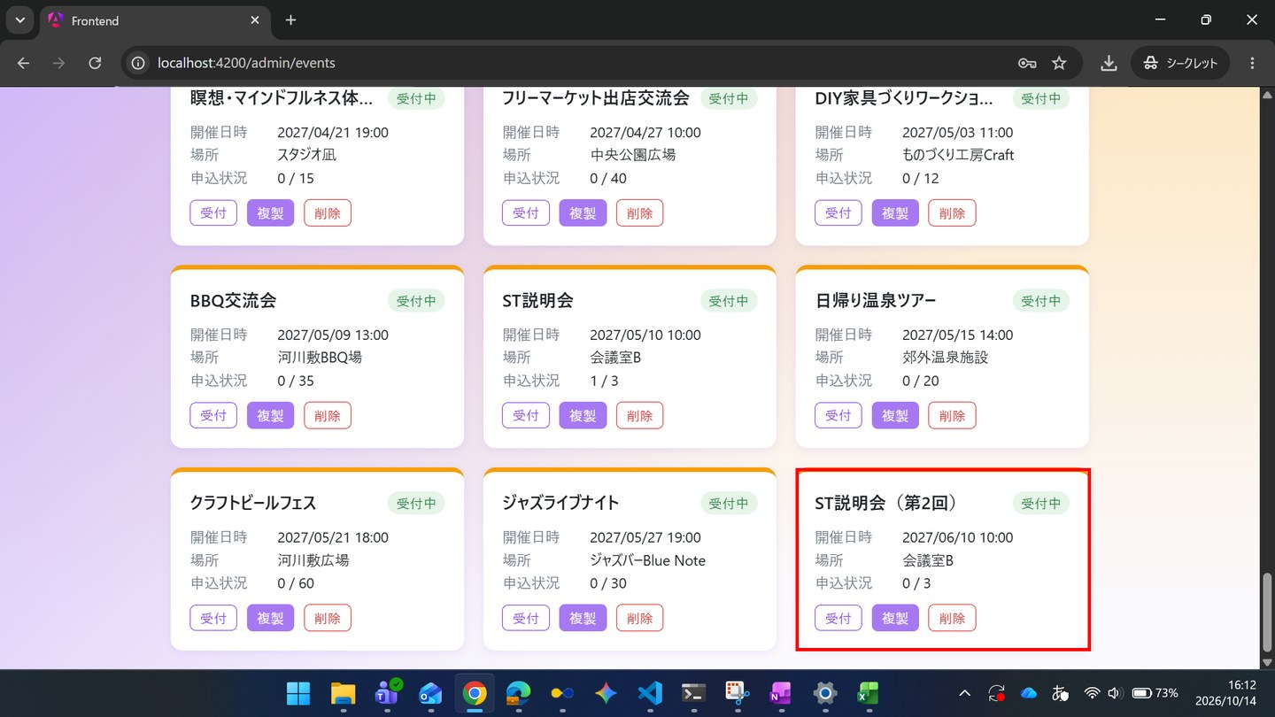

▼ データベースの確認結果：操作の前（SELECT文と結果を貼り付ける）
-- ST-02-12 操作の前（2026-10-14 16:00:47 実行） mysql> SELECT id, name, start_at, place, capacity, application_deadline, deleted_at, updated_at FROM events ORDER BY id; +----+--------------------------------------------------------------------+---------------------+-----------------------------------------+----------+----------------------+------------+---------------------+ | id | name | start_at | place | capacity | application_deadline | deleted_at | updated_at | +----+--------------------------------------------------------------------+---------------------+-----------------------------------------+----------+----------------------+------------+---------------------+ | 1 | ボードゲーム交流会 | 2026-10-01 12:00:00 | コミュニティスペースあおば | 20 | 2026-09-25 23:59:59 | NULL | 2026-10-14 15:33:52 | | 2 | オンライン映画感想会：SF特集 | 2026-10-15 18:00:00 | オンライン（Zoom） | 15 | 2026-10-10 23:59:59 | NULL | 2026-10-14 15:33:52 | | 3 | サークル対抗フットサル大会 | 2026-11-05 09:00:00 | 市民体育館 | 50 | 2026-10-30 23:59:59 | NULL | 2026-10-14 15:33:52 | | 4 | 夏フェス2026：屋上ビアガーデン | 2026-08-01 18:00:00 | 屋上テラス会場 | 30 | 2026-07-25 23:59:59 | NULL | 2026-10-14 15:33:52 | | 5 | 秋のフィルムカメラ撮影会＆現像ワークショップ | 2026-10-20 10:00:00 | 旧市街フォトスタジオ | 12 | 2026-10-13 23:59:59 | NULL | 2026-10-14 15:33:52 | | 6 | 地域eスポーツ大会（格闘ゲーム部門） | 2026-11-15 13:00:00 | eスポーツカフェ・アリーナ | 32 | 2026-11-08 23:59:59 | NULL | 2026-10-14 15:33:52 | | 7 | アコースティックライブナイト | 2026-10-25 19:00:00 | ライブ
| 26 | 茶道体験会 | 2027-01-03 19:00:00 | 和室茶室「一期」 | 10 | 2026-12-28 23:59:00 | NULL | 2026-10-14 15:33:52 | | 27 | 書道サークル交流会 | 2027-01-09 10:00:00 | 公民館研修室 | 16 | 2027-01-03 23:59:00 | NULL | 2026-10-14 15:33:52 | | 28 | 新年会パーティー | 2027-01-15 11:00:00 | レストランGather | 40 | 2027-01-09 23:59:00 | NULL | 2026-10-14 15:33:52 | | 29 | 英会話交流カフェ | 2027-01-21 13:00:00 | カフェ＆バーLingua | 20 | 2027-01-15 23:59:00 | NULL | 2026-10-14 15:33:52 | | 30 | 謎解きゲームナイト | 2027-01-27 14:00:00 | イベントホールMystery | 30 | 2027-01-21 23:59:00 | NULL | 2026-10-14 15:33:52 | | 31 | ボウリング大会 | 2027-02-02 18:00:00 | レーンズボウル | 40 | 2027-01-27 23:59:00 | NULL | 2026-10-14 15:33:52 | | 32 | カラオケ大会 | 2027-02-08 19:00:00 | カラオケホールStar | 20 | 2027-02-02 23:59:00 | NULL | 2026-10-14 15:33:52 | | 33 | 美術館鑑賞ツアー | 2027-02-14 10:00:00 | 現代美術館 | 25 | 2027-02-08 23:59:00 | NULL | 2026-10-14 15:33:52 | | 34 | タロット占い体験会 | 2027-02-20 11:00:00 | 占いサロンLune | 10 | 2027-02-14 23:59:00 | NULL | 2026-10-14 15:33:52 | | 35 | ワイン試飲交流会 | 2027-02-26 13:00:00 | ワインバーCepage | 24 | 2027-02-20 23:59:00 | NULL | 2026-10-14 15:33:52 | | 36 | ハンドメイドマーケット出店交流会
| 56 | ST説明会 | 2027-05-10 10:00:00 | 会議室B | 3 | 2027-05-01 23:59:00 | NULL | 2026-10-14 15:55:01 | +----+--------------------------------------------------------------------+---------------------+-----------------------------------------+----------+----------------------+------------+---------------------+ mysql> SELECT id, event_id, user_id, ticket_type_id, status_code, extra_answer, checked_in_at, updated_at FROM applications ORDER BY id; +----+----------+---------+----------------+-------------+-----------------------------+---------------+---------------------+ | id | event_id | user_id | ticket_type_id | status_code | extra_answer | checked_in_at | updated_at | +----+----------+---------+----------------+-------------+-----------------------------+---------------+---------------------+ | 1 | 55 | 1 | NULL | 1 | NULL | NULL | 2026-10-14 15:33:52 | | 2 | 56 | 1 | 3 | 1 | 資料はもらえますか | NULL | 2026-10-14 15:58:37 | +----+----------+---------+----------------+-------------+-----------------------------+---------------+---------------------+

▼ データベースの確認結果：操作の後（SELECT文と結果を貼り付ける）
-- ST-02-12 操作の後（2026-10-14 16:16:12 実行） mysql> SELECT id, name, start_at, place, capacity, application_deadline, deleted_at, updated_at FROM events ORDER BY id; +----+--------------------------------------------------------------------+---------------------+-----------------------------------------+----------+----------------------+------------+---------------------+ | id | name | start_at | place | capacity | application_deadline | deleted_at | updated_at | +----+--------------------------------------------------------------------+---------------------+-----------------------------------------+----------+----------------------+------------+---------------------+ | 1 | ボードゲーム交流会 | 2026-10-01 12:00:00 | コミュニティスペースあおば | 20 | 2026-09-25 23:59:59 | NULL | 2026-10-14 15:33:52 | | 2 | オンライン映画感想会：SF特集 | 2026-10-15 18:00:00 | オンライン（Zoom） | 15 | 2026-10-10 23:59:59 | NULL | 2026-10-14 15:33:52 | | 3 | サークル対抗フットサル大会 | 2026-11-05 09:00:00 | 市民体育館 | 50 | 2026-10-30 23:59:59 | NULL | 2026-10-14 15:33:52 | | 4 | 夏フェス2026：屋上ビアガーデン | 2026-08-01 18:00:00 | 屋上テラス会場 | 30 | 2026-07-25 23:59:59 | NULL | 2026-10-14 15:33:52 | | 5 | 秋のフィルムカメラ撮影会＆現像ワークショップ | 2026-10-20 10:00:00 | 旧市街フォトスタジオ | 12 | 2026-10-13 23:59:59 | NULL | 2026-10-14 15:33:52 | | 6 | 地域eスポーツ大会（格闘ゲーム部門） | 2026-11-15 13:00:00 | eスポーツカフェ・アリーナ | 32 | 2026-11-08 23:59:59 | NULL | 2026-10-14 15:33:52 | | 7 | アコースティックライブナイト | 2026-10-25 19:00:00 | ライブ
| 26 | 茶道体験会 | 2027-01-03 19:00:00 | 和室茶室「一期」 | 10 | 2026-12-28 23:59:00 | NULL | 2026-10-14 15:33:52 | | 27 | 書道サークル交流会 | 2027-01-09 10:00:00 | 公民館研修室 | 16 | 2027-01-03 23:59:00 | NULL | 2026-10-14 15:33:52 | | 28 | 新年会パーティー | 2027-01-15 11:00:00 | レストランGather | 40 | 2027-01-09 23:59:00 | NULL | 2026-10-14 15:33:52 | | 29 | 英会話交流カフェ | 2027-01-21 13:00:00 | カフェ＆バーLingua | 20 | 2027-01-15 23:59:00 | NULL | 2026-10-14 15:33:52 | | 30 | 謎解きゲームナイト | 2027-01-27 14:00:00 | イベントホールMystery | 30 | 2027-01-21 23:59:00 | NULL | 2026-10-14 15:33:52 | | 31 | ボウリング大会 | 2027-02-02 18:00:00 | レーンズボウル | 40 | 2027-01-27 23:59:00 | NULL | 2026-10-14 15:33:52 | | 32 | カラオケ大会 | 2027-02-08 19:00:00 | カラオケホールStar | 20 | 2027-02-02 23:59:00 | NULL | 2026-10-14 15:33:52 | | 33 | 美術館鑑賞ツアー | 2027-02-14 10:00:00 | 現代美術館 | 25 | 2027-02-08 23:59:00 | NULL | 2026-10-14 15:33:52 | | 34 | タロット占い体験会 | 2027-02-20 11:00:00 | 占いサロンLune | 10 | 2027-02-14 23:59:00 | NULL | 2026-10-14 15:33:52 | | 35 | ワイン試飲交流会 | 2027-02-26 13:00:00 | ワインバーCepage | 24 | 2027-02-20 23:59:00 | NULL | 2026-10-14 15:33:52 | | 36 | ハンドメイドマーケット出店交流会
| 56 | ST説明会 | 2027-05-10 10:00:00 | 会議室B | 3 | 2027-05-01 23:59:00 | NULL | 2026-10-14 15:55:01 | | 57 | ST説明会（第2回） | 2027-06-10 10:00:00 | 会議室B | 3 | 2027-06-01 23:59:00 | NULL | 2026-10-14 16:12:16 | +----+--------------------------------------------------------------------+---------------------+-----------------------------------------+----------+----------------------+------------+---------------------+ mysql> SELECT id, event_id, user_id, ticket_type_id, status_code, extra_answer, checked_in_at, updated_at FROM applications ORDER BY id; +----+----------+---------+----------------+-------------+-----------------------------+---------------------+---------------------+ | id | event_id | user_id | ticket_type_id | status_code | extra_answer | checked_in_at | updated_at | +----+----------+---------+----------------+-------------+-----------------------------+---------------------+---------------------+ | 1 | 55 | 1 | NULL | 1 | NULL | NULL | 2026-10-14 15:33:52 | | 2 | 56 | 1 | 3 | 1 | 資料はもらえますか | 2026-10-14 16:05:46 | 2026-10-14 16:05:45 | +----+----------+---------+----------------+-------------+-----------------------------+---------------------+---------------------+

ST-02-13 | ST-02 管理者がイベントを準備し、当日受付と実績確認を行う
区分 | 正常系
前提 | 前のステップの結果
操作・入力 | 【管理者】SC-150を開く
期待結果 | ST-01で投稿されたコメントがある場合を含め、全イベントのコメントが新しい順に表示される
期待結果（データベース） | -（参照のみ）
▼ 画面キャプチャ（この下に貼り付ける）

ST-03
ST-03 定員に達したイベントで、キャンセル待ちが繰り上がる
← 目次へ戻る

ST-03-01 | ST-03 定員に達したイベントで、キャンセル待ちが繰り上がる
区分 | 正常系
前提 | 前のステップの結果
操作・入力 | 【一般A】TD-02（定員1）のSC-022で「申し込む」を押す
期待結果 | SC-023にステータス「受付済」が表示される
期待結果（データベース） | TD-02のapplicationsに一般Aの行（status_code=1）が追加される
確認SQL | 【操作の前と後に実行し、期待結果のとおりであることを確認する】 SELECT id, event_id, user_id, ticket_type_id, status_code, extra_answer, checked_in_at, updated_at FROM applications ORDER BY id;
▼ 画面キャプチャ（この下に貼り付ける）


▼ データベースの確認結果：操作の前（SELECT文と結果を貼り付ける）
-- ST-03-01 操作の前（2026-10-14 16:20:11 実行） mysql> SELECT id, event_id, user_id, ticket_type_id, status_code, extra_answer, checked_in_at, updated_at FROM applications ORDER BY id; +----+----------+---------+----------------+-------------+--------------+---------------+---------------------+ | id | event_id | user_id | ticket_type_id | status_code | extra_answer | checked_in_at | updated_at | +----+----------+---------+----------------+-------------+--------------+---------------+---------------------+ | 1 | 55 | 1 | NULL | 1 | NULL | NULL | 2026-10-14 16:19:58 | +----+----------+---------+----------------+-------------+--------------+---------------+---------------------+

▼ データベースの確認結果：操作の後（SELECT文と結果を貼り付ける）
-- ST-03-01 操作の後（2026-10-14 16:31:16 実行） mysql> SELECT id, event_id, user_id, ticket_type_id, status_code, extra_answer, checked_in_at, updated_at FROM applications WHERE id <= 2 ORDER BY id; +----+----------+---------+----------------+-------------+--------------+---------------+---------------------+ | id | event_id | user_id | ticket_type_id | status_code | extra_answer | checked_in_at | updated_at | +----+----------+---------+----------------+-------------+--------------+---------------+---------------------+ | 1 | 55 | 1 | NULL | 1 | NULL | NULL | 2026-10-14 16:19:58 | | 2 | 53 | 1 | NULL | 1 | NULL | NULL | 2026-10-14 16:22:17 | +----+----------+---------+----------------+-------------+--------------+---------------+---------------------+ ※ ST-03-01〜06 を続けて操作した後に取得したため、各操作の時点の状態を、その時点までに登録された行（申込IDの範囲）に絞って表示している。申込IDは登録順に採番され、この間に既存の行の変更は無い（updated_at で確認）。

ST-03-02 | ST-03 定員に達したイベントで、キャンセル待ちが繰り上がる
区分 | 正常系
前提 | 前のステップの結果
操作・入力 | 【一般B】TD-02のSC-022を開く
期待結果 | 残り枠が0で、ボタンが「キャンセル待ちで申し込む」と表示される
期待結果（データベース） | -（参照のみ）
▼ 画面キャプチャ（この下に貼り付ける）
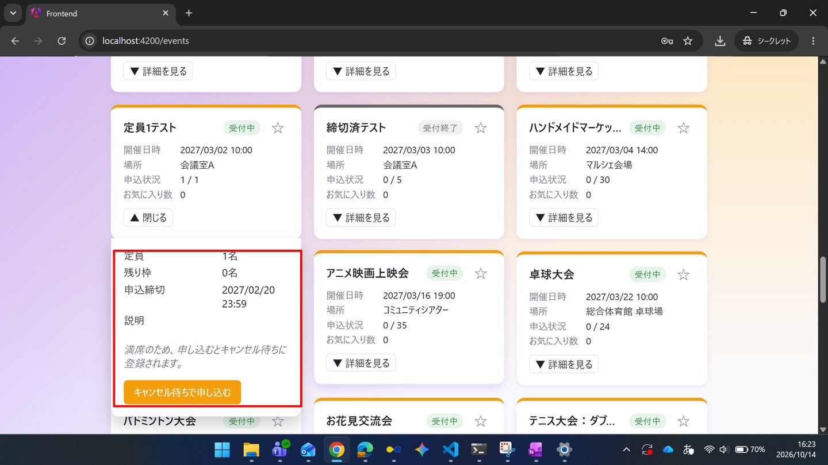

ST-03-03 | ST-03 定員に達したイベントで、キャンセル待ちが繰り上がる
区分 | 正常系
前提 | 前のステップの結果
操作・入力 | 【一般B】「キャンセル待ちで申し込む」を押す
期待結果 | SC-023にステータス「キャンセル待ち」と補足説明が表示される
期待結果（データベース） | 一般Bの行（status_code=2）が追加される
確認SQL | 【操作の前と後に実行し、期待結果のとおりであることを確認する】 SELECT id, event_id, user_id, ticket_type_id, status_code, extra_answer, checked_in_at, updated_at FROM applications ORDER BY id;
▼ 画面キャプチャ（この下に貼り付ける）
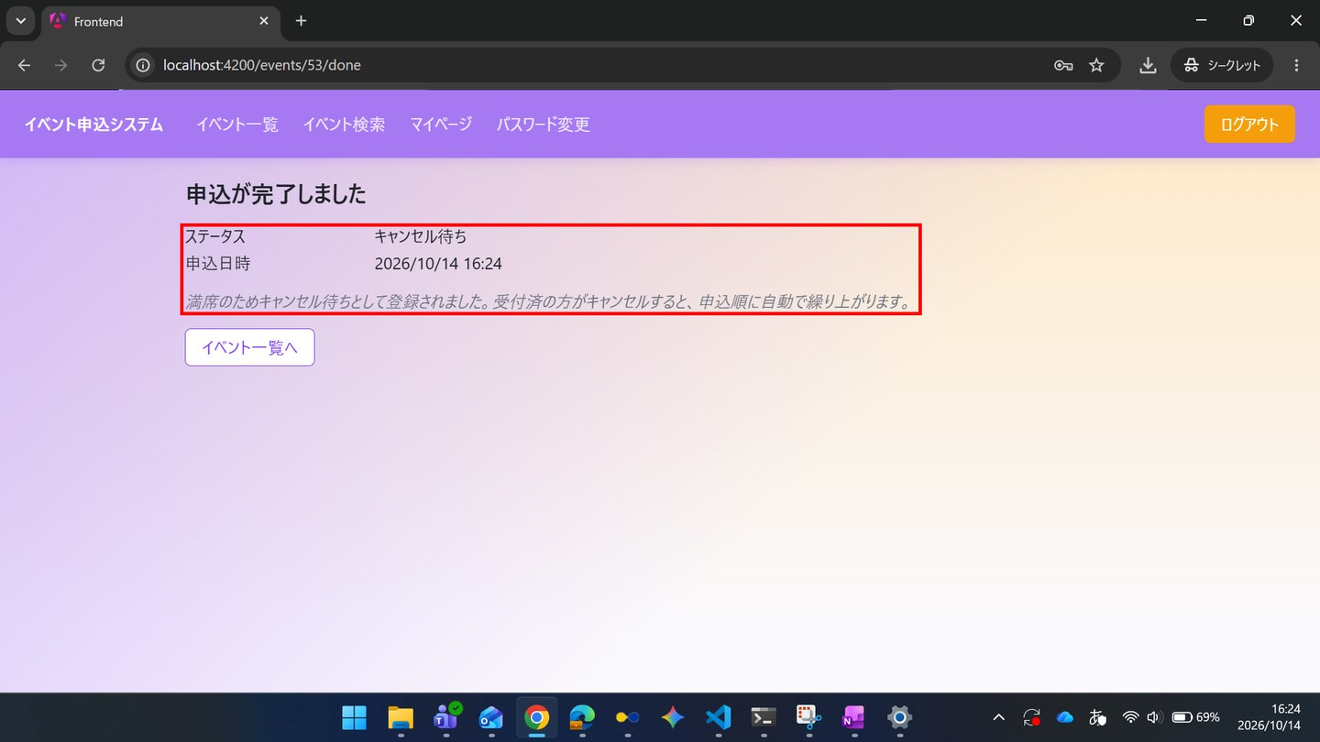

▼ データベースの確認結果：操作の前（SELECT文と結果を貼り付ける）
-- ST-03-03 操作の前（2026-10-14 16:31:17 実行） mysql> SELECT id, event_id, user_id, ticket_type_id, status_code, extra_answer, checked_in_at, updated_at FROM applications WHERE id <= 2 ORDER BY id; +----+----------+---------+----------------+-------------+--------------+---------------+---------------------+ | id | event_id | user_id | ticket_type_id | status_code | extra_answer | checked_in_at | updated_at | +----+----------+---------+----------------+-------------+--------------+---------------+---------------------+ | 1 | 55 | 1 | NULL | 1 | NULL | NULL | 2026-10-14 16:19:58 | | 2 | 53 | 1 | NULL | 1 | NULL | NULL | 2026-10-14 16:22:17 | +----+----------+---------+----------------+-------------+--------------+---------------+---------------------+ ※ ST-03-01〜06 を続けて操作した後に取得したため、各操作の時点の状態を、その時点までに登録された行（申込IDの範囲）に絞って表示している。申込IDは登録順に採番され、この間に既存の行の変更は無い（updated_at で確認）。

▼ データベースの確認結果：操作の後（SELECT文と結果を貼り付ける）
-- ST-03-03 操作の後（2026-10-14 16:31:18 実行） mysql> SELECT id, event_id, user_id, ticket_type_id, status_code, extra_answer, checked_in_at, updated_at FROM applications WHERE id <= 3 ORDER BY id; +----+----------+---------+----------------+-------------+--------------+---------------+---------------------+ | id | event_id | user_id | ticket_type_id | status_code | extra_answer | checked_in_at | updated_at | +----+----------+---------+----------------+-------------+--------------+---------------+---------------------+ | 1 | 55 | 1 | NULL | 1 | NULL | NULL | 2026-10-14 16:19:58 | | 2 | 53 | 1 | NULL | 1 | NULL | NULL | 2026-10-14 16:22:17 | | 3 | 53 | 4 | NULL | 2 | NULL | NULL | 2026-10-14 16:24:22 | +----+----------+---------+----------------+-------------+--------------+---------------+---------------------+ ※ ST-03-01〜06 を続けて操作した後に取得したため、各操作の時点の状態を、その時点までに登録された行（申込IDの範囲）に絞って表示している。申込IDは登録順に採番され、この間に既存の行の変更は無い（updated_at で確認）。

ST-03-04 | ST-03 定員に達したイベントで、キャンセル待ちが繰り上がる
区分 | 正常系
前提 | 前のステップの結果
操作・入力 | 【一般C】SC-010で新規登録（st-wait@example.com）し、TD-02のSC-022で「キャンセル待ちで申し込む」を押す
期待結果 | SC-023にステータス「キャンセル待ち」が表示される
期待結果（データベース） | 一般Cの行（status_code=2）が追加される
確認SQL | 【操作の前と後に実行し、期待結果のとおりであることを確認する】 SELECT id, event_id, user_id, ticket_type_id, status_code, extra_answer, checked_in_at, updated_at FROM applications ORDER BY id;
▼ 画面キャプチャ（この下に貼り付ける）
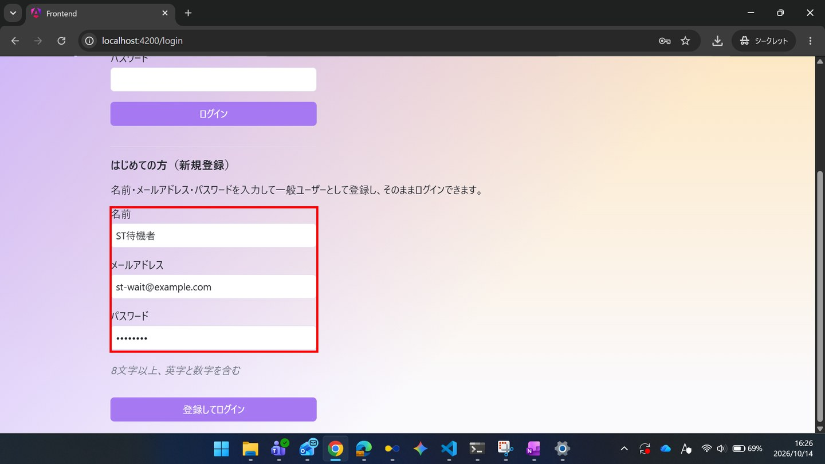

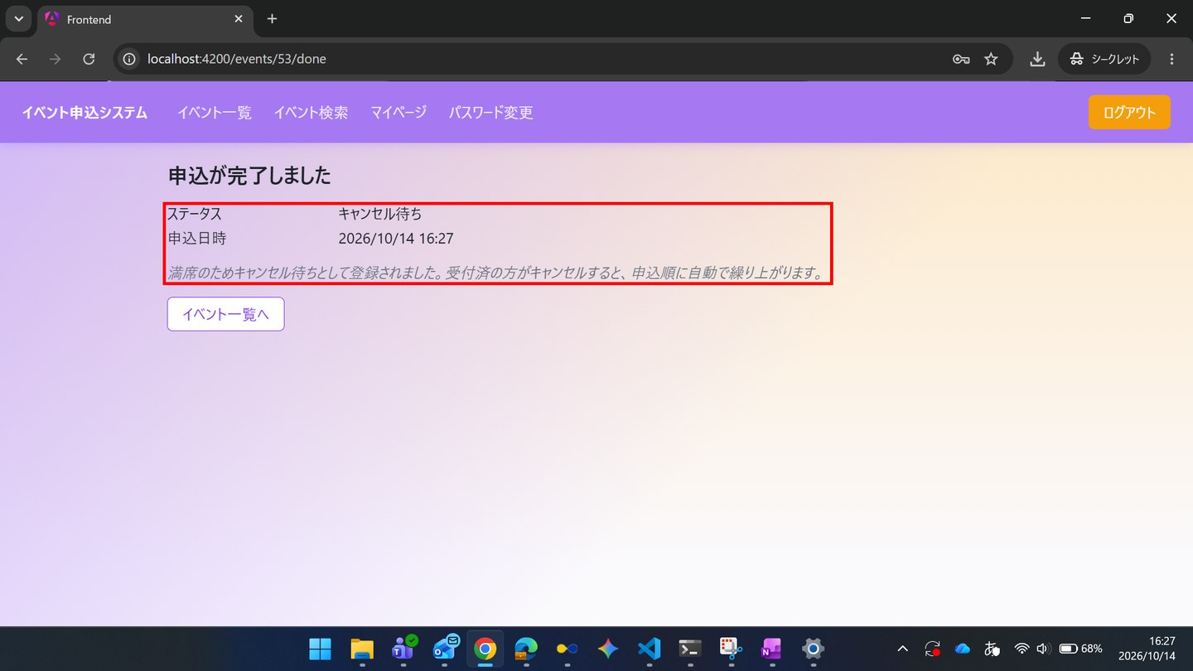

▼ データベースの確認結果：操作の前（SELECT文と結果を貼り付ける）
-- ST-03-04 操作の前（2026-10-14 16:31:18 実行） mysql> SELECT id, event_id, user_id, ticket_type_id, status_code, extra_answer, checked_in_at, updated_at FROM applications WHERE id <= 3 ORDER BY id; +----+----------+---------+----------------+-------------+--------------+---------------+---------------------+ | id | event_id | user_id | ticket_type_id | status_code | extra_answer | checked_in_at | updated_at | +----+----------+---------+----------------+-------------+--------------+---------------+---------------------+ | 1 | 55 | 1 | NULL | 1 | NULL | NULL | 2026-10-14 16:19:58 | | 2 | 53 | 1 | NULL | 1 | NULL | NULL | 2026-10-14 16:22:17 | | 3 | 53 | 4 | NULL | 2 | NULL | NULL | 2026-10-14 16:24:22 | +----+----------+---------+----------------+-------------+--------------+---------------+---------------------+ ※ ST-03-01〜06 を続けて操作した後に取得したため、各操作の時点の状態を、その時点までに登録された行（申込IDの範囲）に絞って表示している。申込IDは登録順に採番され、この間に既存の行の変更は無い（updated_at で確認）。

▼ データベースの確認結果：操作の後（SELECT文と結果を貼り付ける）
-- ST-03-04 操作の後（2026-10-14 16:30:56 実行） mysql> SELECT id, event_id, user_id, ticket_type_id, status_code, extra_answer, checked_in_at, updated_at FROM applications ORDER BY id; +----+----------+---------+----------------+-------------+--------------+---------------+---------------------+ | id | event_id | user_id | ticket_type_id | status_code | extra_answer | checked_in_at | updated_at | +----+----------+---------+----------------+-------------+--------------+---------------+---------------------+ | 1 | 55 | 1 | NULL | 1 | NULL | NULL | 2026-10-14 16:19:58 | | 2 | 53 | 1 | NULL | 1 | NULL | NULL | 2026-10-14 16:22:17 | | 3 | 53 | 4 | NULL | 2 | NULL | NULL | 2026-10-14 16:24:22 | | 4 | 53 | 5 | NULL | 2 | NULL | NULL | 2026-10-14 16:27:57 | +----+----------+---------+----------------+-------------+--------------+---------------+---------------------+

ST-03-05 | ST-03 定員に達したイベントで、キャンセル待ちが繰り上がる
区分 | 正常系
前提 | 前のステップの結果
操作・入力 | 【一般B】SC-030の申込一覧タブを開く
期待結果 | TD-02が「キャンセル待ち（1番目）」と表示される
期待結果（データベース） | -（参照のみ）
▼ 画面キャプチャ（この下に貼り付ける）
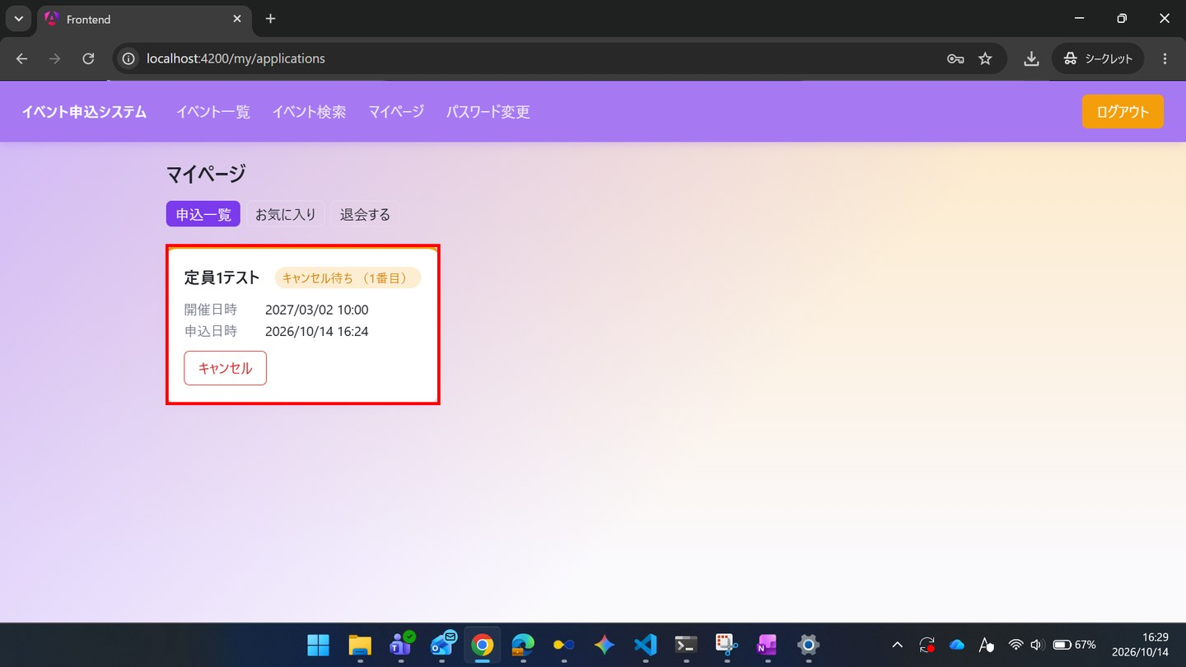

ST-03-06 | ST-03 定員に達したイベントで、キャンセル待ちが繰り上がる
区分 | 正常系
前提 | 前のステップの結果
操作・入力 | 【一般C】SC-030の申込一覧タブを開く
期待結果 | TD-02が「キャンセル待ち（2番目）」と表示される
期待結果（データベース） | -（参照のみ）
▼ 画面キャプチャ（この下に貼り付ける）


ST-03-07 | ST-03 定員に達したイベントで、キャンセル待ちが繰り上がる
区分 | 正常系
前提 | 前のステップの結果
操作・入力 | 【一般A】SC-030でTD-02の「キャンセル」を押し、確認でOKを押す
期待結果 | 状況が「キャンセル済」に変わる
期待結果（データベース） | 一般Aの行のstatus_code=9、一般Bの行のstatus_code=1、一般Cの行のstatus_code=2
確認SQL | 【操作の前と後に実行し、期待結果のとおりであることを確認する】 SELECT id, event_id, user_id, ticket_type_id, status_code, extra_answer, checked_in_at, updated_at FROM applications ORDER BY id;
▼ 画面キャプチャ（この下に貼り付ける）
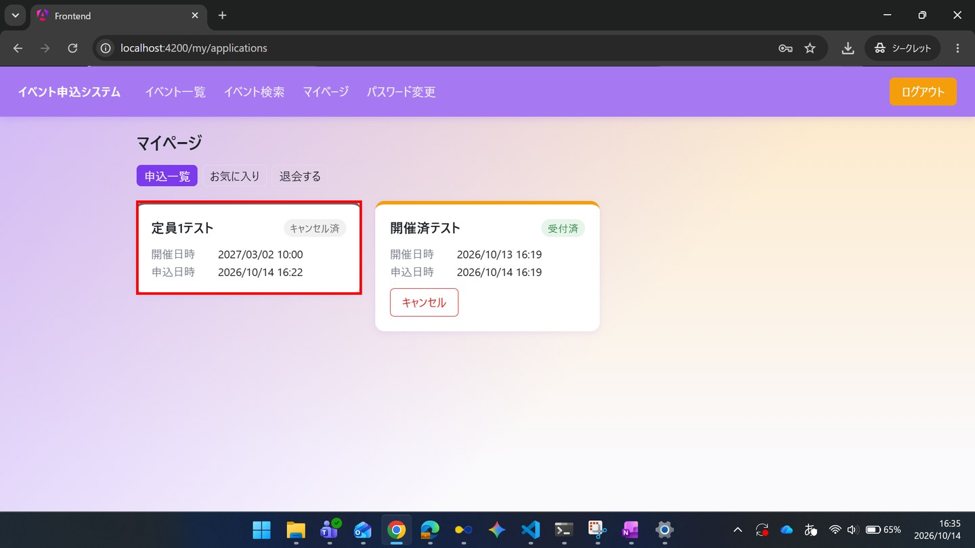

▼ データベースの確認結果：操作の前（SELECT文と結果を貼り付ける）
-- ST-03-07 操作の前（2026-10-14 16:31:55 実行） mysql> SELECT id, event_id, user_id, ticket_type_id, status_code, extra_answer, checked_in_at, updated_at FROM applications ORDER BY id; +----+----------+---------+----------------+-------------+--------------+---------------+---------------------+ | id | event_id | user_id | ticket_type_id | status_code | extra_answer | checked_in_at | updated_at | +----+----------+---------+----------------+-------------+--------------+---------------+---------------------+ | 1 | 55 | 1 | NULL | 1 | NULL | NULL | 2026-10-14 16:19:58 | | 2 | 53 | 1 | NULL | 1 | NULL | NULL | 2026-10-14 16:22:17 | | 3 | 53 | 4 | NULL | 2 | NULL | NULL | 2026-10-14 16:24:22 | | 4 | 53 | 5 | NULL | 2 | NULL | NULL | 2026-10-14 16:27:57 | +----+----------+---------+----------------+-------------+--------------+---------------+---------------------+

▼ データベースの確認結果：操作の後（SELECT文と結果を貼り付ける）
-- ST-03-07 操作の後（2026-10-14 16:36:34 実行） mysql> SELECT id, event_id, user_id, ticket_type_id, status_code, extra_answer, checked_in_at, updated_at FROM applications ORDER BY id; +----+----------+---------+----------------+-------------+--------------+---------------+---------------------+ | id | event_id | user_id | ticket_type_id | status_code | extra_answer | checked_in_at | updated_at | +----+----------+---------+----------------+-------------+--------------+---------------+---------------------+ | 1 | 55 | 1 | NULL | 1 | NULL | NULL | 2026-10-14 16:19:58 | | 2 | 53 | 1 | NULL | 9 | NULL | NULL | 2026-10-14 16:35:45 | | 3 | 53 | 4 | NULL | 1 | NULL | NULL | 2026-10-14 16:35:45 | | 4 | 53 | 5 | NULL | 2 | NULL | NULL | 2026-10-14 16:27:57 | +----+----------+---------+----------------+-------------+--------------+---------------+---------------------+

ST-03-08 | ST-03 定員に達したイベントで、キャンセル待ちが繰り上がる
区分 | 正常系
前提 | 前のステップの結果
操作・入力 | 【一般B】SC-030の申込一覧タブを開き直す
期待結果 | TD-02が「受付済」と表示され、順位は表示されない
期待結果（データベース） | -（参照のみ）
▼ 画面キャプチャ（この下に貼り付ける）
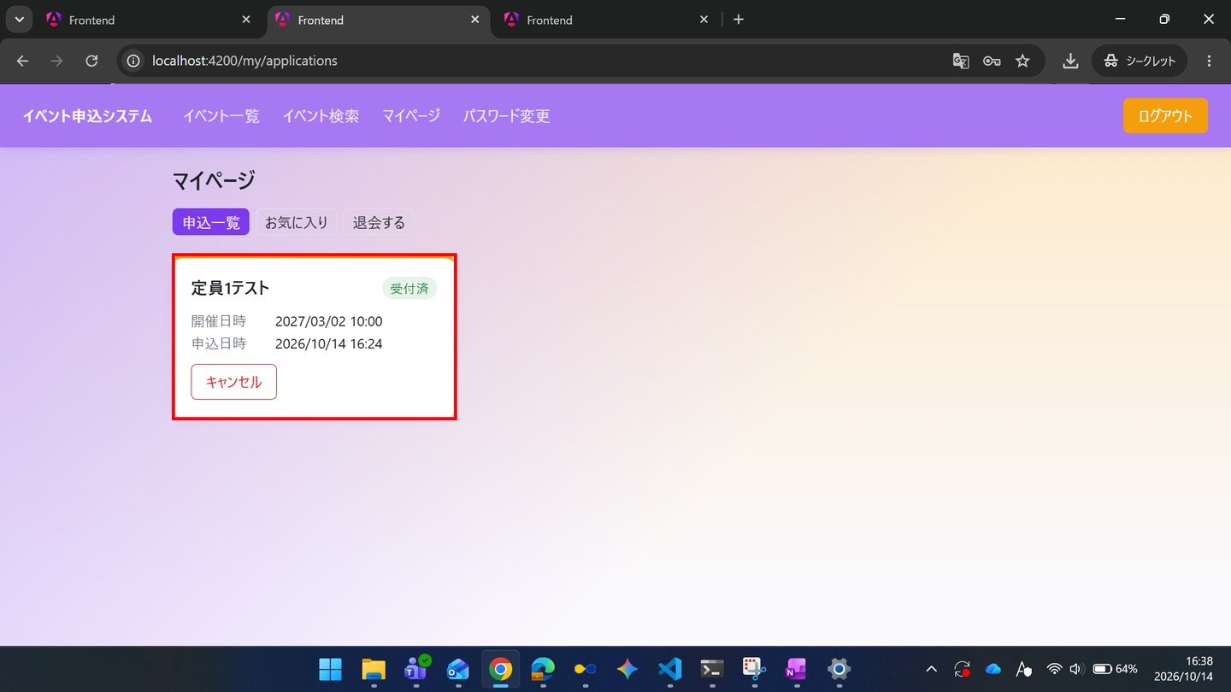

ST-03-09 | ST-03 定員に達したイベントで、キャンセル待ちが繰り上がる
区分 | 正常系
前提 | 前のステップの結果
操作・入力 | 【一般C】SC-030の申込一覧タブを開き直す
期待結果 | TD-02が「キャンセル待ち（1番目）」と表示される（順位が繰り上がる）
期待結果（データベース） | -（参照のみ）
▼ 画面キャプチャ（この下に貼り付ける）
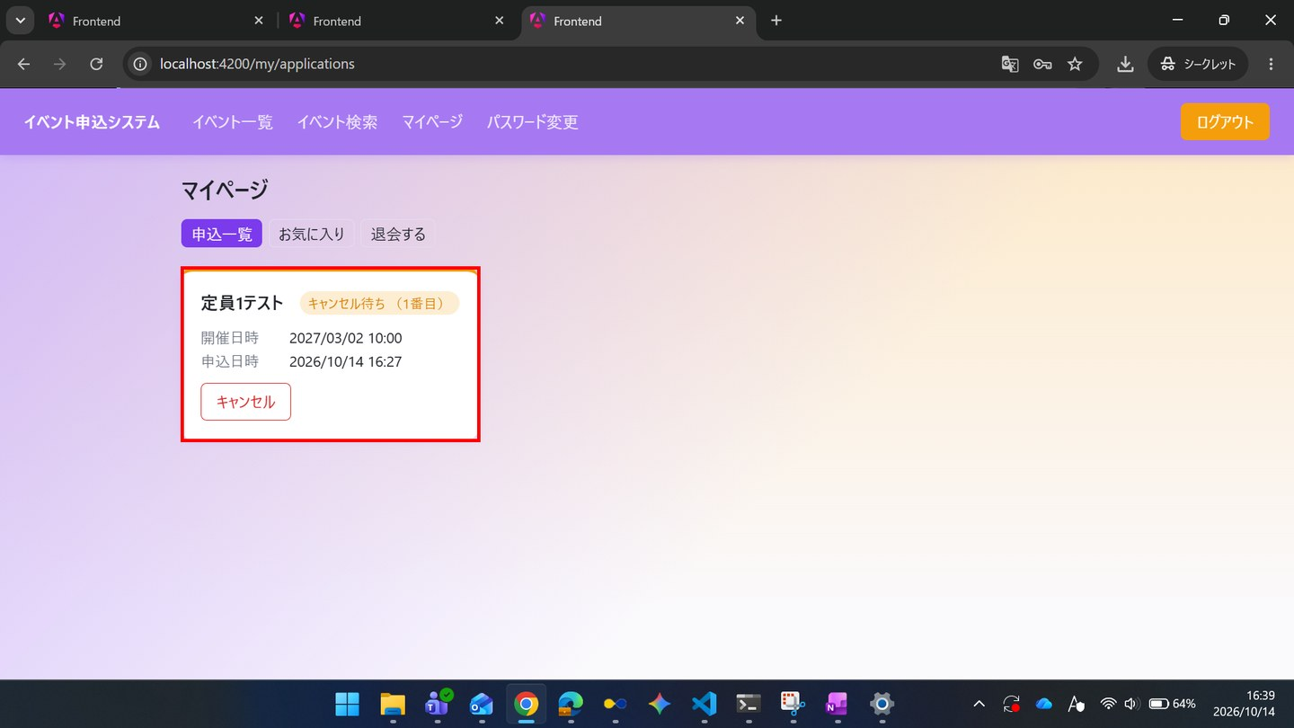

ST-03-10 | ST-03 定員に達したイベントで、キャンセル待ちが繰り上がる
区分 | 正常系
前提 | 前のステップの結果
操作・入力 | 【管理者】TD-02のSC-123を開く
期待結果 | 一般Aが「キャンセル済」、一般Bが「受付済」、一般Cが「キャンセル待ち」で表示される
期待結果（データベース） | -（参照のみ）
▼ 画面キャプチャ（この下に貼り付ける）
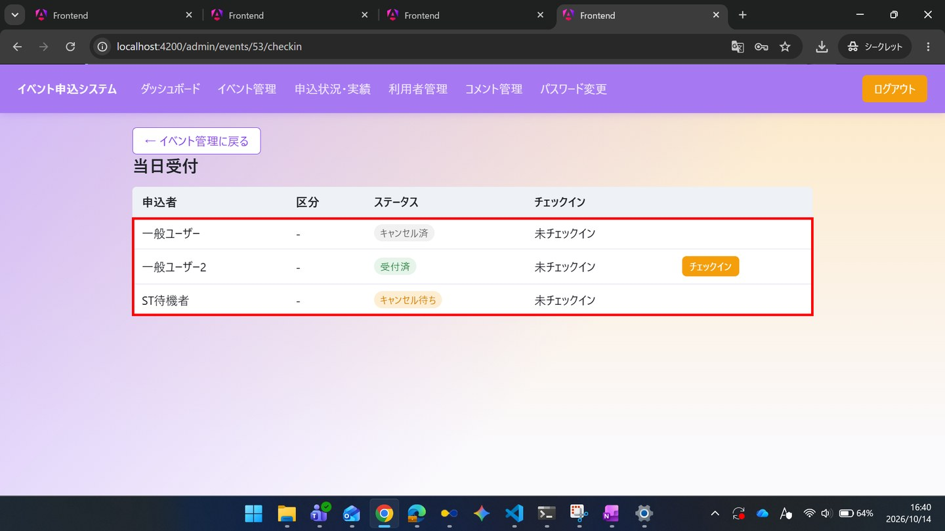

ST-03-11 | ST-03 定員に達したイベントで、キャンセル待ちが繰り上がる
区分 | 正常系
前提 | 前のステップの結果
操作・入力 | 【管理者】SC-130を開く
期待結果 | TD-02の受付済数が1（定員1を超えていない）と表示される
期待結果（データベース） | TD-02のapplicationsのうちstatus_code=1の行が1件
確認SQL | 【操作の前と後に実行し、期待結果のとおりであることを確認する】 SELECT id, event_id, user_id, ticket_type_id, status_code, extra_answer, checked_in_at, updated_at FROM applications ORDER BY id;
▼ 画面キャプチャ（この下に貼り付ける）
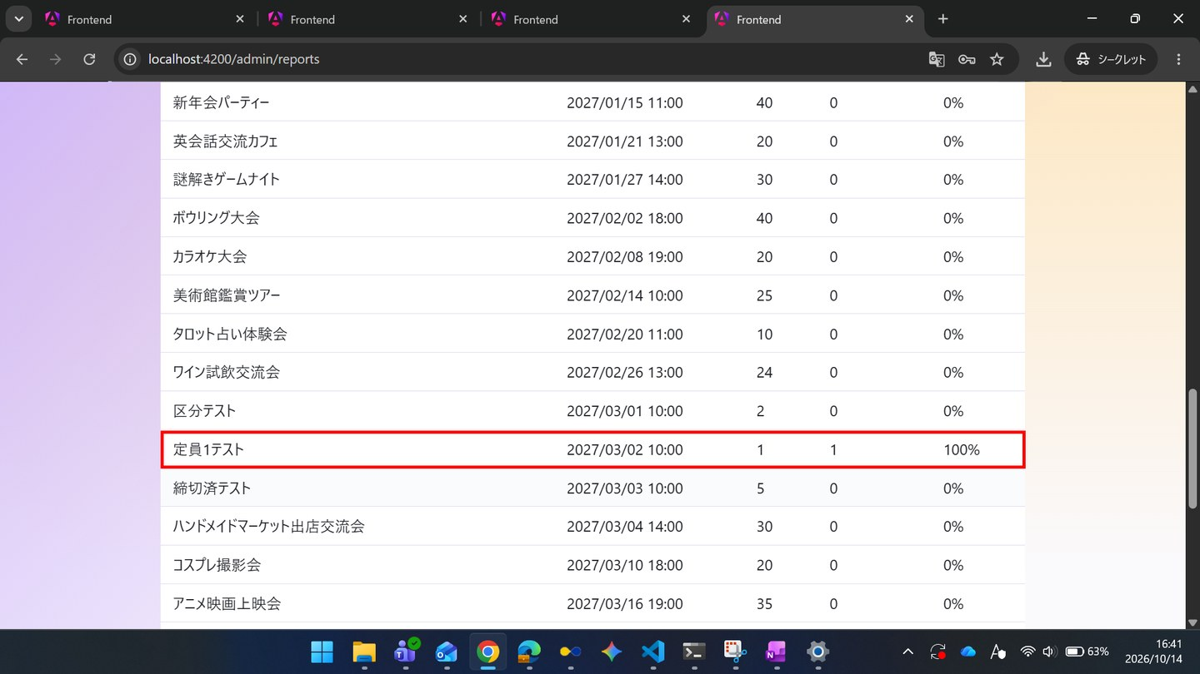

▼ データベースの確認結果：操作の前（SELECT文と結果を貼り付ける）
-- ST-03-11 操作の前（2026-10-14 16:36:35 実行） mysql> SELECT id, event_id, user_id, ticket_type_id, status_code, extra_answer, checked_in_at, updated_at FROM applications ORDER BY id; +----+----------+---------+----------------+-------------+--------------+---------------+---------------------+ | id | event_id | user_id | ticket_type_id | status_code | extra_answer | checked_in_at | updated_at | +----+----------+---------+----------------+-------------+--------------+---------------+---------------------+ | 1 | 55 | 1 | NULL | 1 | NULL | NULL | 2026-10-14 16:19:58 | | 2 | 53 | 1 | NULL | 9 | NULL | NULL | 2026-10-14 16:35:45 | | 3 | 53 | 4 | NULL | 1 | NULL | NULL | 2026-10-14 16:35:45 | | 4 | 53 | 5 | NULL | 2 | NULL | NULL | 2026-10-14 16:27:57 | +----+----------+---------+----------------+-------------+--------------+---------------+---------------------+

▼ データベースの確認結果：操作の後（SELECT文と結果を貼り付ける）
-- ST-03-11 操作の後（2026-10-14 16:36:34 実行） mysql> SELECT id, event_id, user_id, ticket_type_id, status_code, extra_answer, checked_in_at, updated_at FROM applications ORDER BY id; +----+----------+---------+----------------+-------------+--------------+---------------+---------------------+ | id | event_id | user_id | ticket_type_id | status_code | extra_answer | checked_in_at | updated_at | +----+----------+---------+----------------+-------------+--------------+---------------+---------------------+ | 1 | 55 | 1 | NULL | 1 | NULL | NULL | 2026-10-14 16:19:58 | | 2 | 53 | 1 | NULL | 9 | NULL | NULL | 2026-10-14 16:35:45 | | 3 | 53 | 4 | NULL | 1 | NULL | NULL | 2026-10-14 16:35:45 | | 4 | 53 | 5 | NULL | 2 | NULL | NULL | 2026-10-14 16:27:57 | +----+----------+---------+----------------+-------------+--------------+---------------+---------------------+

ST-04
ST-04 利用者のアカウントを管理する（管理者の登録・降格、退会）
← 目次へ戻る

ST-04-01 | ST-04 利用者のアカウントを管理する（管理者の登録・降格、退会）
区分 | 正常系
前提 | 前のステップの結果
操作・入力 | 【管理者】SC-140で、名前「ST管理者」、メールアドレスst-admin@example.com、初期パスワードTest1234を入力し「管理者を登録」を押す
期待結果 | 一覧に「ST管理者」がロール「管理者」で追加される
期待結果（データベース） | usersにst-admin@example.comの行が追加される（role_code=2）
確認SQL | 【操作の前と後に実行し、期待結果のとおりであることを確認する】 SELECT id, name, email, role_code, password_hash, anonymized_at, updated_at FROM users ORDER BY id;
▼ 画面キャプチャ（この下に貼り付ける）
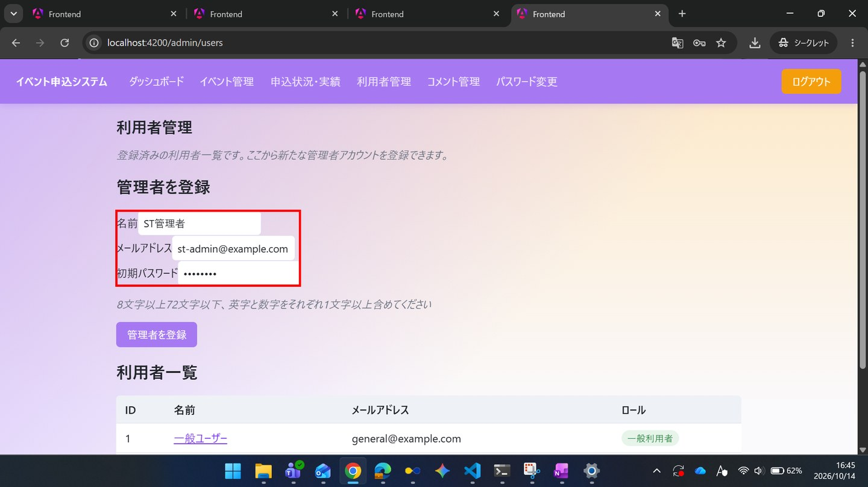

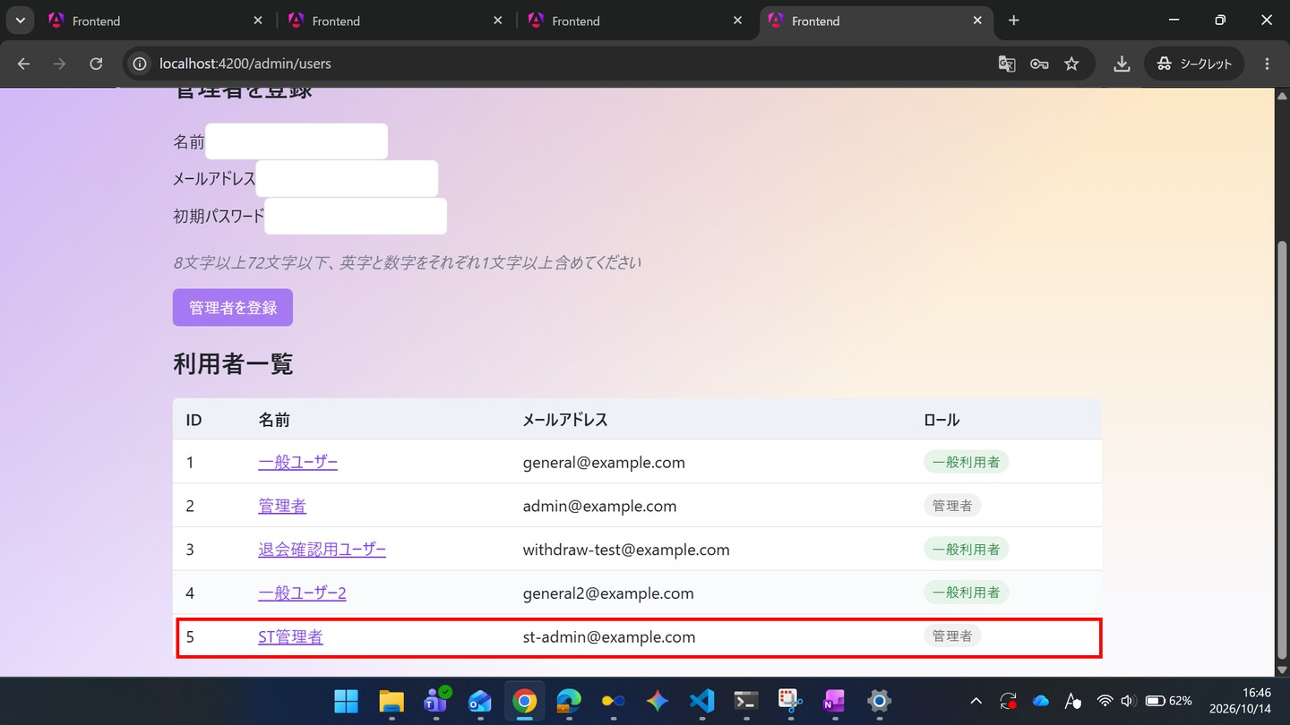

▼ データベースの確認結果：操作の前（SELECT文と結果を貼り付ける）
-- ST-04-01 操作の前（2026-10-14 16:43:15 実行） mysql> SELECT id, name, email, role_code, password_hash, anonymized_at, updated_at FROM users ORDER BY id; +----+-----------------------------+---------------------------+-----------+--------------------------------------------------------------+---------------+---------------------+ | id | name | email | role_code | password_hash | anonymized_at | updated_at | +----+-----------------------------+---------------------------+-----------+--------------------------------------------------------------+---------------+---------------------+ | 1 | 一般ユーザー | general@example.com | 1 | $2a$10$8Rn8vS9zkbWCMpHFdTrSveCAAUcB5T2srW0rYf.478IWwMuH3OTfO | NULL | 2026-10-14 16:43:03 | | 2 | 管理者 | admin@example.com | 2 | $2a$10$8Rn8vS9zkbWCMpHFdTrSveCAAUcB5T2srW0rYf.478IWwMuH3OTfO | NULL | 2026-10-14 16:43:03 | | 3 | 退会確認用ユーザー | withdraw-test@example.com | 1 | $2a$10$8Rn8vS9zkbWCMpHFdTrSveCAAUcB5T2srW0rYf.478IWwMuH3OTfO | NULL | 2026-10-14 16:43:03 | | 4 | 一般ユーザー2 | general2@example.com | 1 | $2a$10$J020iyh5SD2rJT9Tonwtj.wU8PlMNfsEEyxvFdGsNK5LHLYG334Ju | NULL | 2026-10-14 16:43:04 | +----+-----------------------------+---------------------------+-----------+--------------------------------------------------------------+---------------+---------------------+

▼ データベースの確認結果：操作の後（SELECT文と結果を貼り付ける）
-- ST-04-01 操作の後（2026-10-14 16:52:31 実行） mysql> SELECT id, name, email, role_code, password_hash, anonymized_at, updated_at FROM users ORDER BY id; +----+-----------------------------+---------------------------+-----------+--------------------------------------------------------------+---------------+---------------------+ | id | name | email | role_code | password_hash | anonymized_at | updated_at | +----+-----------------------------+---------------------------+-----------+--------------------------------------------------------------+---------------+---------------------+ | 1 | 一般ユーザー | general@example.com | 1 | $2a$10$8Rn8vS9zkbWCMpHFdTrSveCAAUcB5T2srW0rYf.478IWwMuH3OTfO | NULL | 2026-10-14 16:43:03 | | 2 | 管理者 | admin@example.com | 2 | $2a$10$8Rn8vS9zkbWCMpHFdTrSveCAAUcB5T2srW0rYf.478IWwMuH3OTfO | NULL | 2026-10-14 16:43:03 | | 3 | 退会確認用ユーザー | withdraw-test@example.com | 1 | $2a$10$8Rn8vS9zkbWCMpHFdTrSveCAAUcB5T2srW0rYf.478IWwMuH3OTfO | NULL | 2026-10-14 16:43:03 | | 4 | 一般ユーザー2 | general2@example.com | 1 | $2a$10$J020iyh5SD2rJT9Tonwtj.wU8PlMNfsEEyxvFdGsNK5LHLYG334Ju | NULL | 2026-10-14 16:43:04 | | 5 | ST管理者 | st-admin@example.com | 1 | $2a$10$ntOEupE9Ve6WrF/SrjsPEuRnIF6ExnCsVCNE/HUhVHIh5st7.2LY2 | NULL | 2026-10-14 16:49:24 | +----+-----------------------------+---------------------------+-----------+--------------------------------------------------------------+---------------+---------------------+ ※ この取得は ST-04-03（降格）の後のため、ID=5「ST管理者」の role_code は 1 になっている。登録時に role_code=2（管理者）だったことは、画面キャプチャの2枚目（16:46、ロール「管理者」）と、ST-04-02 で管理者としてログインできたことで確認した。password_hash はハッシュ値で登録されている。

ST-04-02 | ST-04 利用者のアカウントを管理する（管理者の登録・降格、退会）
区分 | 正常系
前提 | 前のステップの結果
操作・入力 | 【ST管理者】別のブラウザのSC-010で、st-admin@example.comとTest1234を入力し「ログイン」を押す
期待結果 | SC-110へ遷移する（登録された管理者アカウントで管理者として利用できる）
期待結果（データベース） | -（参照のみ）
▼ 画面キャプチャ（この下に貼り付ける）
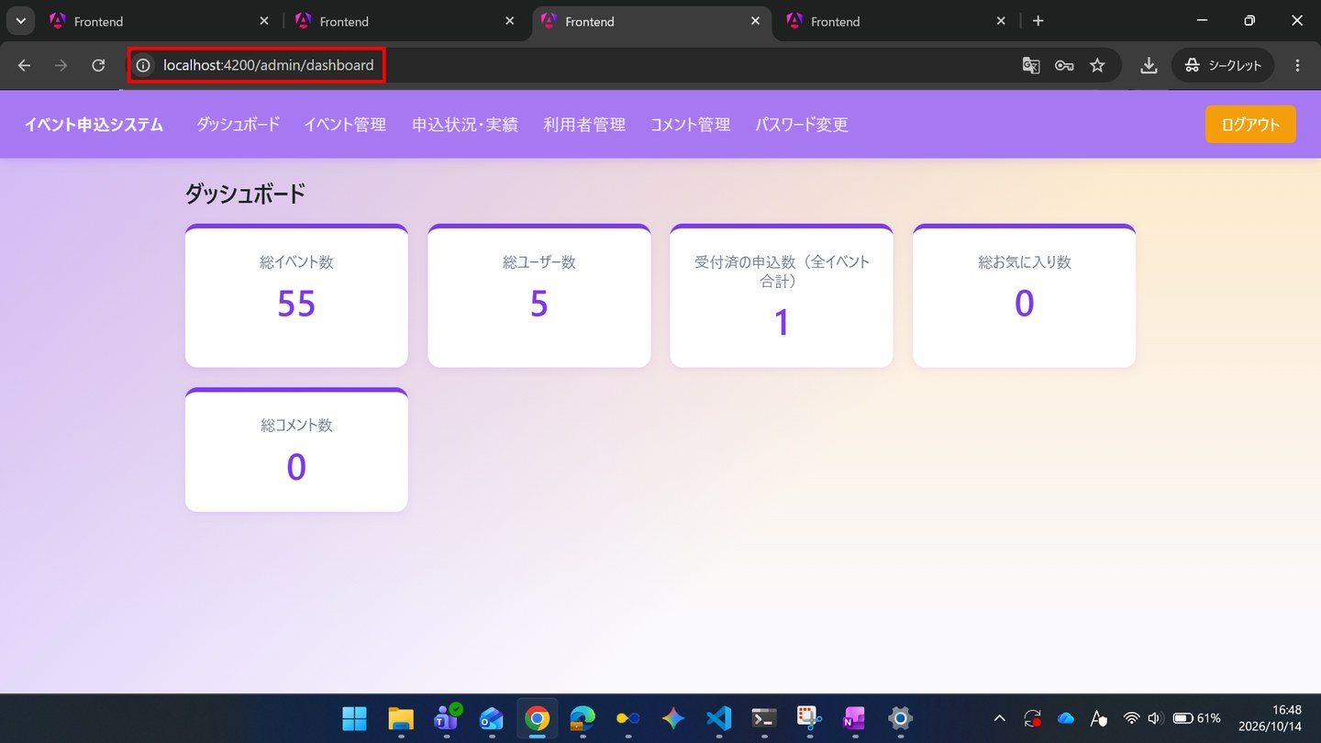

ST-04-03 | ST-04 利用者のアカウントを管理する（管理者の登録・降格、退会）
区分 | 正常系
前提 | 前のステップの結果
操作・入力 | 【管理者】SC-140で「ST管理者」の名前を押し、SC-141で「管理者権限を外す」を押して確認でOKを押す
期待結果 | 利用者区分が「一般利用者」に変わる
期待結果（データベース） | 「ST管理者」のusers.role_codeが1になる
確認SQL | 【操作の前と後に実行し、期待結果のとおりであることを確認する】 SELECT id, name, email, role_code, password_hash, anonymized_at, updated_at FROM users ORDER BY id;
▼ 画面キャプチャ（この下に貼り付ける）
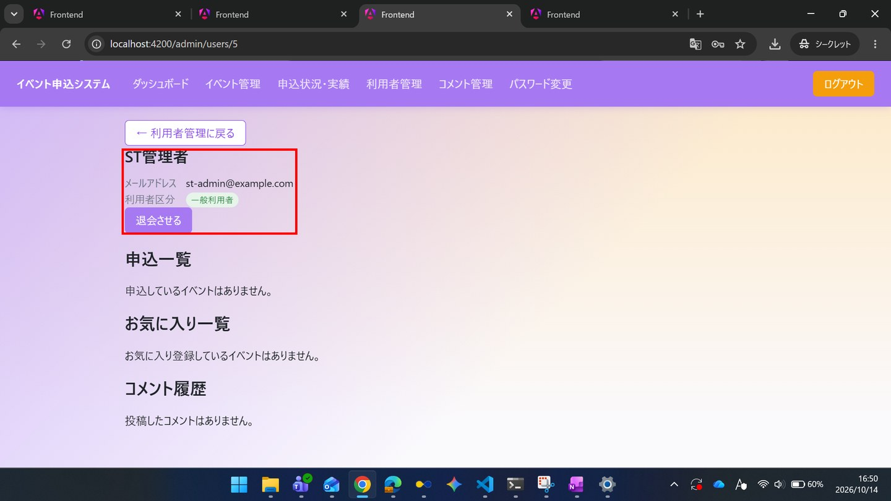

▼ データベースの確認結果：操作の前（SELECT文と結果を貼り付ける）
-- ST-04-03 操作の前（2026-10-14 16:43:16 実行） mysql> SELECT id, name, email, role_code, password_hash, anonymized_at, updated_at FROM users ORDER BY id; +----+-----------------------------+---------------------------+-----------+--------------------------------------------------------------+---------------+---------------------+ | id | name | email | role_code | password_hash | anonymized_at | updated_at | +----+-----------------------------+---------------------------+-----------+--------------------------------------------------------------+---------------+---------------------+ | 1 | 一般ユーザー | general@example.com | 1 | $2a$10$8Rn8vS9zkbWCMpHFdTrSveCAAUcB5T2srW0rYf.478IWwMuH3OTfO | NULL | 2026-10-14 16:43:03 | | 2 | 管理者 | admin@example.com | 2 | $2a$10$8Rn8vS9zkbWCMpHFdTrSveCAAUcB5T2srW0rYf.478IWwMuH3OTfO | NULL | 2026-10-14 16:43:03 | | 3 | 退会確認用ユーザー | withdraw-test@example.com | 1 | $2a$10$8Rn8vS9zkbWCMpHFdTrSveCAAUcB5T2srW0rYf.478IWwMuH3OTfO | NULL | 2026-10-14 16:43:03 | | 4 | 一般ユーザー2 | general2@example.com | 1 | $2a$10$J020iyh5SD2rJT9Tonwtj.wU8PlMNfsEEyxvFdGsNK5LHLYG334Ju | NULL | 2026-10-14 16:43:04 | +----+-----------------------------+---------------------------+-----------+--------------------------------------------------------------+---------------+---------------------+ ※ この取得は ST-04-01（登録）の前のため、ID=5「ST管理者」はまだ無い。ID=5 は ST-04-01 で role_code=2 として登録された。

▼ データベースの確認結果：操作の後（SELECT文と結果を貼り付ける）
-- ST-04-03 操作の後（2026-10-14 16:52:30 実行） mysql> SELECT id, name, email, role_code, password_hash, anonymized_at, updated_at FROM users ORDER BY id; +----+-----------------------------+---------------------------+-----------+--------------------------------------------------------------+---------------+---------------------+ | id | name | email | role_code | password_hash | anonymized_at | updated_at | +----+-----------------------------+---------------------------+-----------+--------------------------------------------------------------+---------------+---------------------+ | 1 | 一般ユーザー | general@example.com | 1 | $2a$10$8Rn8vS9zkbWCMpHFdTrSveCAAUcB5T2srW0rYf.478IWwMuH3OTfO | NULL | 2026-10-14 16:43:03 | | 2 | 管理者 | admin@example.com | 2 | $2a$10$8Rn8vS9zkbWCMpHFdTrSveCAAUcB5T2srW0rYf.478IWwMuH3OTfO | NULL | 2026-10-14 16:43:03 | | 3 | 退会確認用ユーザー | withdraw-test@example.com | 1 | $2a$10$8Rn8vS9zkbWCMpHFdTrSveCAAUcB5T2srW0rYf.478IWwMuH3OTfO | NULL | 2026-10-14 16:43:03 | | 4 | 一般ユーザー2 | general2@example.com | 1 | $2a$10$J020iyh5SD2rJT9Tonwtj.wU8PlMNfsEEyxvFdGsNK5LHLYG334Ju | NULL | 2026-10-14 16:43:04 | | 5 | ST管理者 | st-admin@example.com | 1 | $2a$10$ntOEupE9Ve6WrF/SrjsPEuRnIF6ExnCsVCNE/HUhVHIh5st7.2LY2 | NULL | 2026-10-14 16:49:24 | +----+-----------------------------+---------------------------+-----------+--------------------------------------------------------------+---------------+---------------------+ ※ ID=5「ST管理者」の role_code が 1（一般利用者）になった。

ST-04-04 | ST-04 利用者のアカウントを管理する（管理者の登録・降格、退会）
区分 | 正常系
前提 | 前のステップの結果
操作・入力 | 【ST管理者】ログアウトし、再度st-admin@example.comとTest1234でログインする
期待結果 | SC-020へ遷移し、一般利用者向けのナビゲーションが表示される（降格が反映されている）
期待結果（データベース） | -（参照のみ）
▼ 画面キャプチャ（この下に貼り付ける）
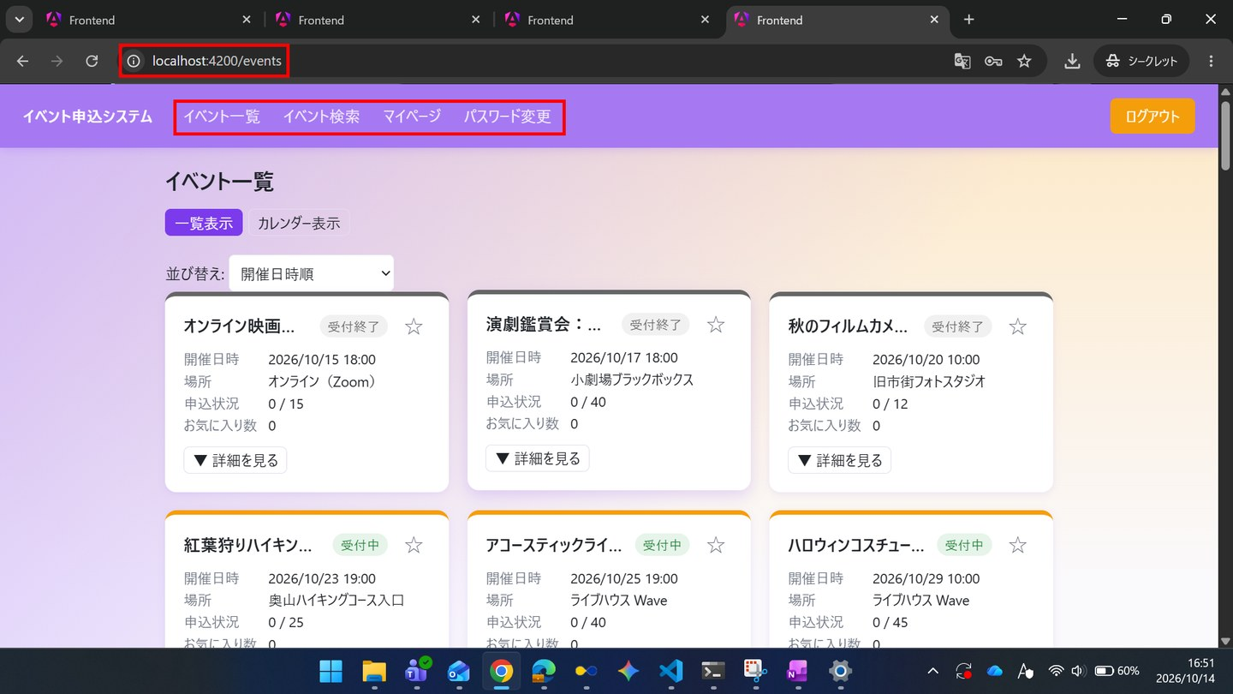

ST-04-05 | ST-04 利用者のアカウントを管理する（管理者の登録・降格、退会）
区分 | 正常系
前提 | 前のステップの結果
操作・入力 | 【一般A】TD-02のSC-022で「申し込む」を押す
期待結果 | SC-023にステータス「受付済」が表示される
期待結果（データベース） | 一般AとTD-02のapplicationsの行が1件追加される
確認SQL | 【操作の前と後に実行し、期待結果のとおりであることを確認する】 SELECT id, event_id, user_id, ticket_type_id, status_code, extra_answer, checked_in_at, updated_at FROM applications ORDER BY id;
▼ 画面キャプチャ（この下に貼り付ける）
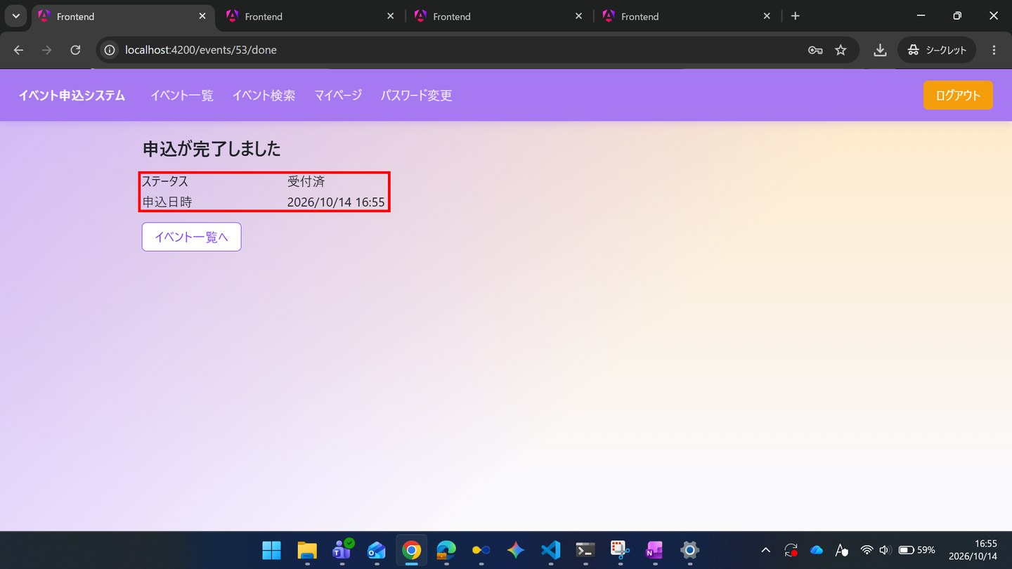

▼ データベースの確認結果：操作の前（SELECT文と結果を貼り付ける）
-- ST-04-05 操作の前（2026-10-14 16:43:16 実行） mysql> SELECT id, event_id, user_id, ticket_type_id, status_code, extra_answer, checked_in_at, updated_at FROM applications ORDER BY id; +----+----------+---------+----------------+-------------+--------------+---------------+---------------------+ | id | event_id | user_id | ticket_type_id | status_code | extra_answer | checked_in_at | updated_at | +----+----------+---------+----------------+-------------+--------------+---------------+---------------------+ | 1 | 55 | 1 | NULL | 1 | NULL | NULL | 2026-10-14 16:43:03 | +----+----------+---------+----------------+-------------+--------------+---------------+---------------------+

▼ データベースの確認結果：操作の後（SELECT文と結果を貼り付ける）
-- ST-04-05 操作の後（2026-10-14 17:00:04 実行） mysql> SELECT id, event_id, user_id, ticket_type_id, status_code, extra_answer, checked_in_at, updated_at FROM applications ORDER BY id; +----+----------+---------+----------------+-------------+--------------+---------------+---------------------+ | id | event_id | user_id | ticket_type_id | status_code | extra_answer | checked_in_at | updated_at | +----+----------+---------+----------------+-------------+--------------+---------------+---------------------+ | 1 | 55 | 1 | NULL | 1 | NULL | NULL | 2026-10-14 16:43:03 | | 2 | 53 | 1 | NULL | 1 | NULL | NULL | 2026-10-14 16:55:57 | +----+----------+---------+----------------+-------------+--------------+---------------+---------------------+

ST-04-06 | ST-04 利用者のアカウントを管理する（管理者の登録・降格、退会）
区分 | 正常系
前提 | 前のステップの結果
操作・入力 | 【一般A】TD-02のSC-022で、コメント「楽しみです」を投稿する
期待結果 | コメント一覧に追加される
期待結果（データベース） | 一般AとTD-02のevent_commentsの行が1件追加される
確認SQL | 【操作の前と後に実行し、期待結果のとおりであることを確認する】 SELECT id, event_id, user_id, parent_comment_id, body, deleted_at, updated_at FROM event_comments ORDER BY id;
▼ 画面キャプチャ（この下に貼り付ける）
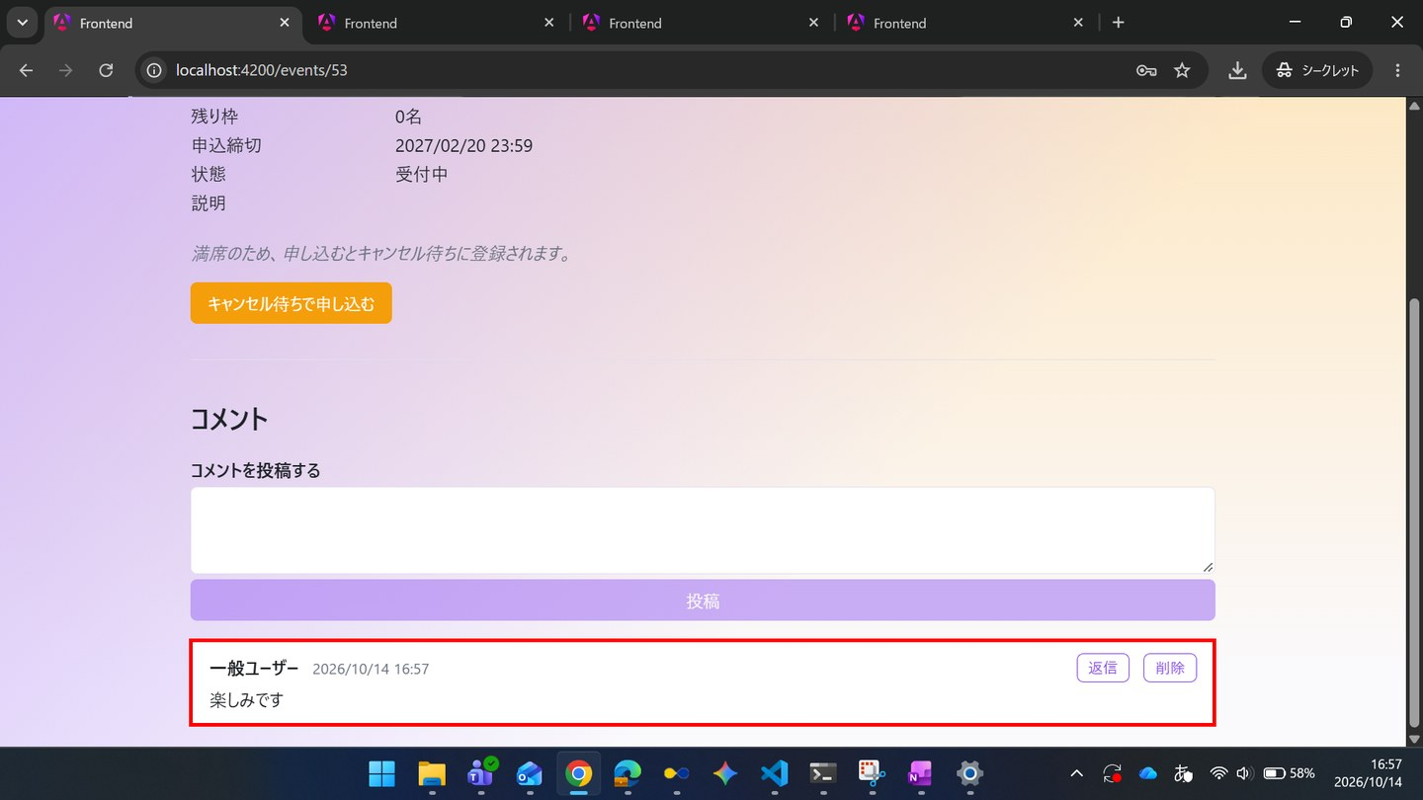

▼ データベースの確認結果：操作の前（SELECT文と結果を貼り付ける）
-- ST-04-06 操作の前（2026-10-14 16:43:16 実行） mysql> SELECT id, event_id, user_id, parent_comment_id, body, deleted_at, updated_at FROM event_comments ORDER BY id; Empty set（0件）

▼ データベースの確認結果：操作の後（SELECT文と結果を貼り付ける）
-- ST-04-06 操作の後（2026-10-14 17:00:12 実行） mysql> SELECT id, event_id, user_id, parent_comment_id, body, deleted_at, updated_at FROM event_comments ORDER BY id; +----+----------+---------+-------------------+-----------------+------------+---------------------+ | id | event_id | user_id | parent_comment_id | body | deleted_at | updated_at | +----+----------+---------+-------------------+-----------------+------------+---------------------+ | 1 | 53 | 1 | NULL | 楽しみです | NULL | 2026-10-14 16:57:07 | +----+----------+---------+-------------------+-----------------+------------+---------------------+

ST-04-07 | ST-04 利用者のアカウントを管理する（管理者の登録・降格、退会）
区分 | 正常系
前提 | 前のステップの結果
操作・入力 | 【一般A】TD-02のSC-022で「☆ お気に入りに追加」を押す
期待結果 | 「★ お気に入り済み」に変わる
期待結果（データベース） | 一般AとTD-02のfavoritesの行が1件追加される
確認SQL | 【操作の前と後に実行し、期待結果のとおりであることを確認する】 SELECT id, event_id, user_id, created_at FROM favorites ORDER BY id;
▼ 画面キャプチャ（この下に貼り付ける）
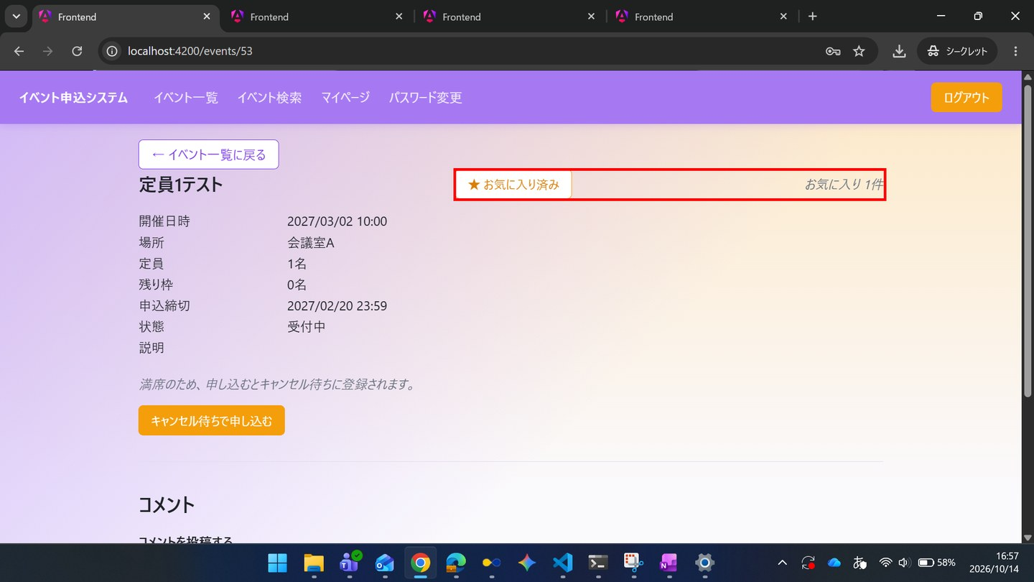

▼ データベースの確認結果：操作の前（SELECT文と結果を貼り付ける）
-- ST-04-07 操作の前（2026-10-14 16:43:16 実行） mysql> SELECT id, event_id, user_id, created_at FROM favorites ORDER BY id; Empty set（0件）

▼ データベースの確認結果：操作の後（SELECT文と結果を貼り付ける）
-- ST-04-07 操作の後（2026-10-14 17:00:12 実行） mysql> SELECT id, event_id, user_id, created_at FROM favorites ORDER BY id; +----+----------+---------+---------------------+ | id | event_id | user_id | created_at | +----+----------+---------+---------------------+ | 1 | 53 | 1 | 2026-10-14 16:57:48 | +----+----------+---------+---------------------+

ST-04-08 | ST-04 利用者のアカウントを管理する（管理者の登録・降格、退会）
区分 | 正常系
前提 | 前のステップの結果
操作・入力 | 【一般A】SC-030で「退会する」を押し、確認でOKを押す
期待結果 | SC-010へ遷移する
期待結果（データベース） | 一般A（ID=1）のusers.nameが「退会済み利用者」、emailがwithdrawn-1@invalid.example、password_hashがNULL、anonymized_atに日時が入る
確認SQL | 【操作の前と後に実行し、期待結果のとおりであることを確認する】 SELECT id, name, email, role_code, password_hash, anonymized_at, updated_at FROM users ORDER BY id;
▼ 画面キャプチャ（この下に貼り付ける）
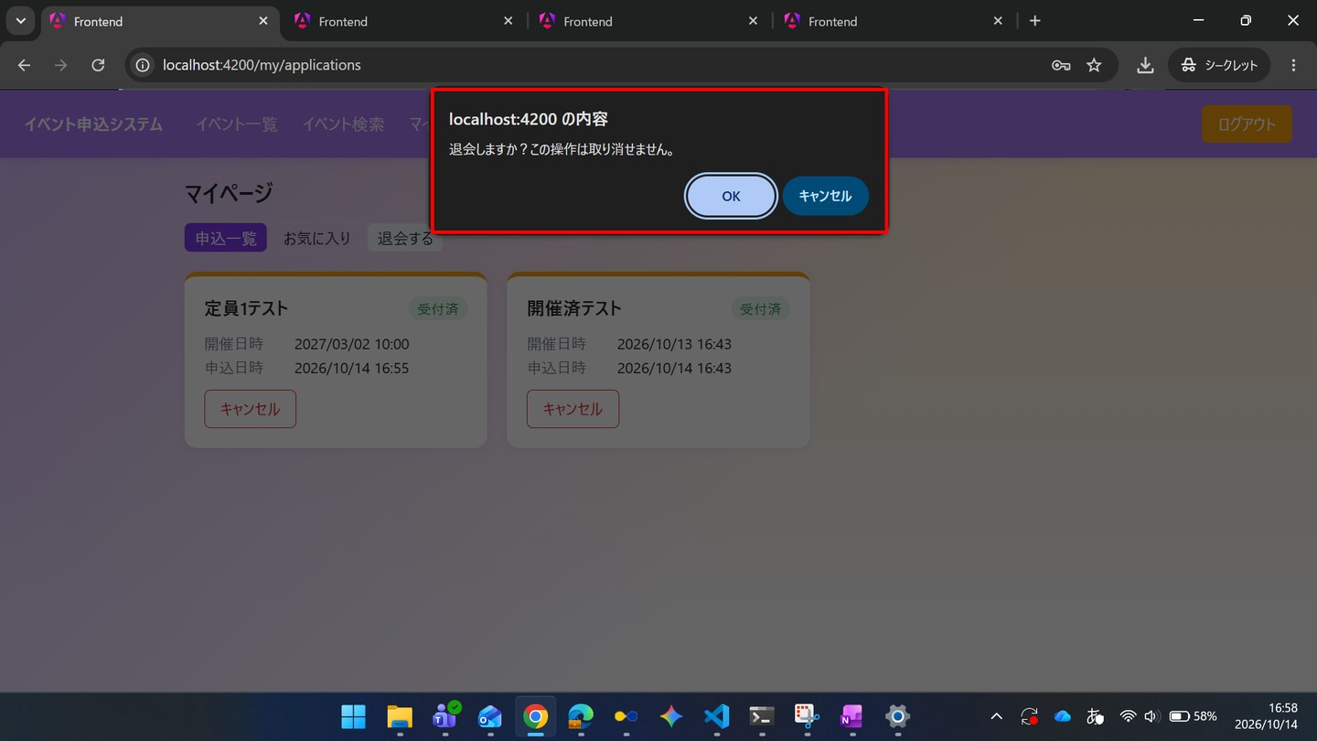

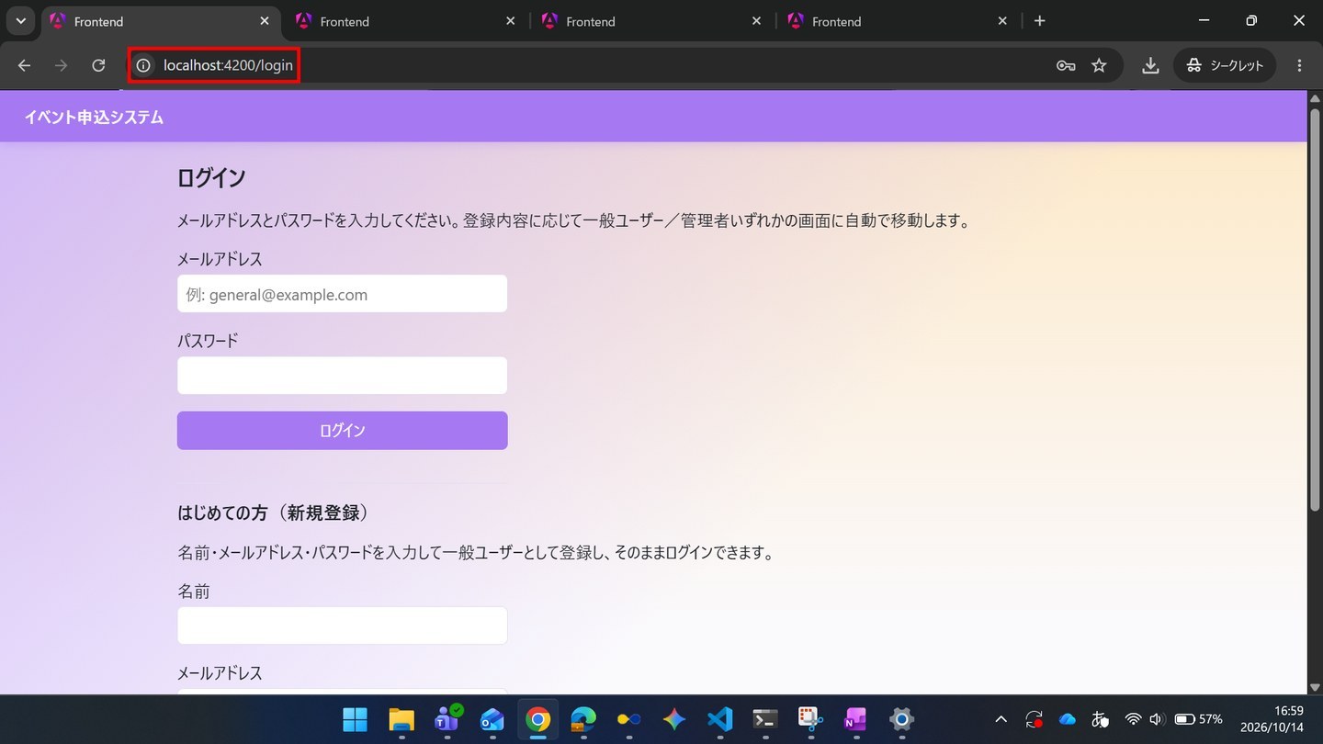

▼ データベースの確認結果：操作の前（SELECT文と結果を貼り付ける）
-- ST-04-08 操作の前（2026-10-14 16:43:17 実行） mysql> SELECT id, name, email, role_code, password_hash, anonymized_at, updated_at FROM users ORDER BY id; +----+-----------------------------+---------------------------+-----------+--------------------------------------------------------------+---------------+---------------------+ | id | name | email | role_code | password_hash | anonymized_at | updated_at | +----+-----------------------------+---------------------------+-----------+--------------------------------------------------------------+---------------+---------------------+ | 1 | 一般ユーザー | general@example.com | 1 | $2a$10$8Rn8vS9zkbWCMpHFdTrSveCAAUcB5T2srW0rYf.478IWwMuH3OTfO | NULL | 2026-10-14 16:43:03 | | 2 | 管理者 | admin@example.com | 2 | $2a$10$8Rn8vS9zkbWCMpHFdTrSveCAAUcB5T2srW0rYf.478IWwMuH3OTfO | NULL | 2026-10-14 16:43:03 | | 3 | 退会確認用ユーザー | withdraw-test@example.com | 1 | $2a$10$8Rn8vS9zkbWCMpHFdTrSveCAAUcB5T2srW0rYf.478IWwMuH3OTfO | NULL | 2026-10-14 16:43:03 | | 4 | 一般ユーザー2 | general2@example.com | 1 | $2a$10$J020iyh5SD2rJT9Tonwtj.wU8PlMNfsEEyxvFdGsNK5LHLYG334Ju | NULL | 2026-10-14 16:43:04 | +----+-----------------------------+---------------------------+-----------+--------------------------------------------------------------+---------------+---------------------+

▼ データベースの確認結果：操作の後（SELECT文と結果を貼り付ける）
-- ST-04-08 操作の後（2026-10-14 17:00:13 実行） mysql> SELECT id, name, email, role_code, password_hash, anonymized_at, updated_at FROM users ORDER BY id; +----+-----------------------------+-----------------------------+-----------+--------------------------------------------------------------+---------------------+---------------------+ | id | name | email | role_code | password_hash | anonymized_at | updated_at | +----+-----------------------------+-----------------------------+-----------+--------------------------------------------------------------+---------------------+---------------------+ | 1 | 退会済み利用者 | withdrawn-1@invalid.example | 1 | NULL | 2026-10-14 16:59:12 | 2026-10-14 16:59:12 | | 2 | 管理者 | admin@example.com | 2 | $2a$10$8Rn8vS9zkbWCMpHFdTrSveCAAUcB5T2srW0rYf.478IWwMuH3OTfO | NULL | 2026-10-14 16:43:03 | | 3 | 退会確認用ユーザー | withdraw-test@example.com | 1 | $2a$10$8Rn8vS9zkbWCMpHFdTrSveCAAUcB5T2srW0rYf.478IWwMuH3OTfO | NULL | 2026-10-14 16:43:03 | | 4 | 一般ユーザー2 | general2@example.com | 1 | $2a$10$J020iyh5SD2rJT9Tonwtj.wU8PlMNfsEEyxvFdGsNK5LHLYG334Ju | NULL | 2026-10-14 16:43:04 | | 5 | ST管理者 | st-admin@example.com | 1 | $2a$10$ntOEupE9Ve6WrF/SrjsPEuRnIF6ExnCsVCNE/HUhVHIh5st7.2LY2 | NULL | 2026-10-14 16:49:24 | +----+-----------------------------+-----------------------------+-----------+--------------------------------------------------------------+---------------------+---------------------+

ST-04-09 | ST-04 利用者のアカウントを管理する（管理者の登録・降格、退会）
区分 | 正常系
前提 | 前のステップの結果
操作・入力 | 【管理者】SC-140を開く
期待結果 | ID=1の行の名前が「退会済み利用者」になり、「退会済み」が表示される
期待結果（データベース） | -（参照のみ）
▼ 画面キャプチャ（この下に貼り付ける）
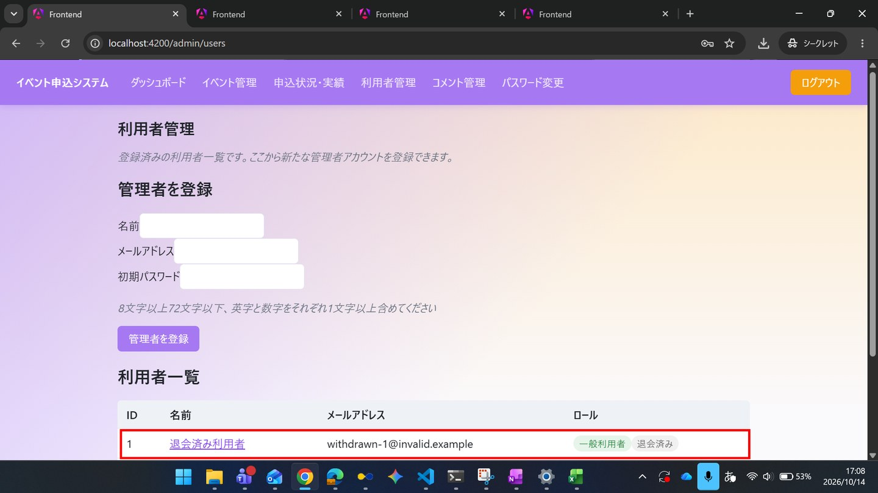

ST-04-10 | ST-04 利用者のアカウントを管理する（管理者の登録・降格、退会）
区分 | 正常系
前提 | 前のステップの結果
操作・入力 | 【管理者】ID=1の名前を押してSC-141を開く
期待結果 | 申込一覧・お気に入り一覧・コメント履歴に、ST-04-05〜07の内容が残っている
期待結果（データベース） | ST-04-05〜07で追加されたapplications・event_comments・favoritesの行が残っている
確認SQL | 【操作の前と後に実行し、期待結果のとおりであることを確認する】 SELECT id, event_id, user_id, ticket_type_id, status_code, extra_answer, checked_in_at, updated_at FROM applications ORDER BY id; SELECT id, event_id, user_id, created_at FROM favorites ORDER BY id; SELECT id, event_id, user_id, parent_comment_id, body, deleted_at, updated_at FROM event_comments ORDER BY id;
▼ 画面キャプチャ（この下に貼り付ける）


▼ データベースの確認結果：操作の前（SELECT文と結果を貼り付ける）
-- ST-04-10 操作の前（2026-10-14 16:43:17 実行） mysql> SELECT id, event_id, user_id, ticket_type_id, status_code, extra_answer, checked_in_at, updated_at FROM applications ORDER BY id; +----+----------+---------+----------------+-------------+--------------+---------------+---------------------+ | id | event_id | user_id | ticket_type_id | status_code | extra_answer | checked_in_at | updated_at | +----+----------+---------+----------------+-------------+--------------+---------------+---------------------+ | 1 | 55 | 1 | NULL | 1 | NULL | NULL | 2026-10-14 16:43:03 | +----+----------+---------+----------------+-------------+--------------+---------------+---------------------+ mysql> SELECT id, event_id, user_id, created_at FROM favorites ORDER BY id; Empty set（0件） mysql> SELECT id, event_id, user_id, parent_comment_id, body, deleted_at, updated_at FROM event_comments ORDER BY id; Empty set（0件）

▼ データベースの確認結果：操作の後（SELECT文と結果を貼り付ける）
-- ST-04-10 操作の後（2026-10-14 17:17:21 実行） mysql> SELECT id, event_id, user_id, ticket_type_id, status_code, extra_answer, checked_in_at, updated_at FROM applications ORDER BY id; +----+----------+---------+----------------+-------------+--------------+---------------+---------------------+ | id | event_id | user_id | ticket_type_id | status_code | extra_answer | checked_in_at | updated_at | +----+----------+---------+----------------+-------------+--------------+---------------+---------------------+ | 1 | 55 | 1 | NULL | 1 | NULL | NULL | 2026-10-14 16:43:03 | | 2 | 53 | 1 | NULL | 1 | NULL | NULL | 2026-10-14 16:55:57 | +----+----------+---------+----------------+-------------+--------------+---------------+---------------------+ mysql> SELECT id, event_id, user_id, created_at FROM favorites ORDER BY id; +----+----------+---------+---------------------+ | id | event_id | user_id | created_at | +----+----------+---------+---------------------+ | 1 | 53 | 1 | 2026-10-14 16:57:48 | +----+----------+---------+---------------------+ mysql> SELECT id, event_id, user_id, parent_comment_id, body, deleted_at, updated_at FROM event_comments ORDER BY id; +----+----------+---------+-------------------+-----------------+------------+---------------------+ | id | event_id | user_id | parent_comment_id | body | deleted_at | updated_at | +----+----------+---------+-------------------+-----------------+------------+---------------------+ | 1 | 53 | 1 | NULL | 楽しみです | NULL | 2026-10-14 16:57:07 | +----+----------+---------+-------------------+-----------------+------------+---------------------+

ST-04-11 | ST-04 利用者のアカウントを管理する（管理者の登録・降格、退会）
区分 | 正常系
前提 | 前のステップの結果
操作・入力 | 【管理者】TD-02のSC-123を開く
期待結果 | 申込者名が「退会済み利用者」と表示される（個人情報が表示されない）
期待結果（データベース） | -（参照のみ）
▼ 画面キャプチャ（この下に貼り付ける）


ST-04-12 | ST-04 利用者のアカウントを管理する（管理者の登録・降格、退会）
区分 | 正常系
前提 | 前のステップの結果
操作・入力 | 【管理者】SC-130で「CSVダウンロード」を押し、ファイルを開く
期待結果 | TD-02の行の申込者名が「退会済み利用者」と出力されている
期待結果（データベース） | -（参照のみ）
▼ 画面キャプチャ（この下に貼り付ける）

ST-05
ST-05 パスワードを変更して利用を続ける
← 目次へ戻る

ST-05-01 | ST-05 パスワードを変更して利用を続ける
区分 | 正常系
前提 | 前のステップの結果
操作・入力 | 【一般B】SC-010でgeneral2@example.comとTest1234を入力し「ログイン」を押す
期待結果 | SC-020へ遷移する
期待結果（データベース） | -（参照のみ）
▼ 画面キャプチャ（この下に貼り付ける）


ST-05-02 | ST-05 パスワードを変更して利用を続ける
区分 | 正常系
前提 | 前のステップの結果
操作・入力 | 【一般B】共通ナビゲーションの「パスワード変更」を押す
期待結果 | SC-011が表示される
期待結果（データベース） | -（参照のみ）
▼ 画面キャプチャ（この下に貼り付ける）


ST-05-03 | ST-05 パスワードを変更して利用を続ける
区分 | 正常系
前提 | 前のステップの結果
操作・入力 | 【一般B】現在のパスワードTest1234、新しいパスワードと確認用にNewPass5678を入力し「変更する」を押す
期待結果 | 「パスワードを変更しました。」が表示される
期待結果（データベース） | 一般Bのusers.password_hashが変更前と異なる値になる
確認SQL | 【操作の前と後に実行し、期待結果のとおりであることを確認する】 SELECT id, name, email, role_code, password_hash, anonymized_at, updated_at FROM users ORDER BY id;
▼ 画面キャプチャ（この下に貼り付ける）


▼ データベースの確認結果：操作の前（SELECT文と結果を貼り付ける）
-- ST-05-03 操作の前（2026-10-14 17:21:49 実行） mysql> SELECT id, name, email, role_code, password_hash, anonymized_at, updated_at FROM users ORDER BY id; +----+-----------------------------+---------------------------+-----------+--------------------------------------------------------------+---------------+---------------------+ | id | name | email | role_code | password_hash | anonymized_at | updated_at | +----+-----------------------------+---------------------------+-----------+--------------------------------------------------------------+---------------+---------------------+ | 1 | 一般ユーザー | general@example.com | 1 | $2a$10$8Rn8vS9zkbWCMpHFdTrSveCAAUcB5T2srW0rYf.478IWwMuH3OTfO | NULL | 2026-10-14 17:21:41 | | 2 | 管理者 | admin@example.com | 2 | $2a$10$8Rn8vS9zkbWCMpHFdTrSveCAAUcB5T2srW0rYf.478IWwMuH3OTfO | NULL | 2026-10-14 17:21:41 | | 3 | 退会確認用ユーザー | withdraw-test@example.com | 1 | $2a$10$8Rn8vS9zkbWCMpHFdTrSveCAAUcB5T2srW0rYf.478IWwMuH3OTfO | NULL | 2026-10-14 17:21:41 | | 4 | 一般ユーザー2 | general2@example.com | 1 | $2a$10$h/3R2f9ixHicYtoLUDvAfONgCQ1VDfo4mmQL0QM.u.UyrP.4H.5rC | NULL | 2026-10-14 17:21:42 | +----+-----------------------------+---------------------------+-----------+--------------------------------------------------------------+---------------+---------------------+

▼ データベースの確認結果：操作の後（SELECT文と結果を貼り付ける）
-- ST-05-03 操作の後（2026-10-14 17:39:23 実行） mysql> SELECT id, name, email, role_code, password_hash, anonymized_at, updated_at FROM users ORDER BY id; +----+-----------------------------+---------------------------+-----------+--------------------------------------------------------------+---------------+---------------------+ | id | name | email | role_code | password_hash | anonymized_at | updated_at | +----+-----------------------------+---------------------------+-----------+--------------------------------------------------------------+---------------+---------------------+ | 1 | 一般ユーザー | general@example.com | 1 | $2a$10$8Rn8vS9zkbWCMpHFdTrSveCAAUcB5T2srW0rYf.478IWwMuH3OTfO | NULL | 2026-10-14 17:21:41 | | 2 | 管理者 | admin@example.com | 2 | $2a$10$8Rn8vS9zkbWCMpHFdTrSveCAAUcB5T2srW0rYf.478IWwMuH3OTfO | NULL | 2026-10-14 17:21:41 | | 3 | 退会確認用ユーザー | withdraw-test@example.com | 1 | $2a$10$8Rn8vS9zkbWCMpHFdTrSveCAAUcB5T2srW0rYf.478IWwMuH3OTfO | NULL | 2026-10-14 17:21:41 | | 4 | 一般ユーザー2 | general2@example.com | 1 | $2a$10$T3d8XQ1ffn41zW91ppamHO2zjBLPnmm7ROuOQp52yWEA4e7YZAwda | NULL | 2026-10-14 17:35:57 | +----+-----------------------------+---------------------------+-----------+--------------------------------------------------------------+---------------+---------------------+ ※ ID=4「一般ユーザー2」の password_hash が、操作の前（$2a$10$h/3R2f9...）と異なる値（$2a$10$T3d8XQ1f...）に変わった（17:35:57）。

ST-05-04 | ST-05 パスワードを変更して利用を続ける
区分 | 正常系
前提 | 前のステップの結果
操作・入力 | 【一般B】そのまま共通ナビゲーションの「マイページ」を押す
期待結果 | SC-030が表示される（変更後もログイン状態が維持されている）
期待結果（データベース） | -（参照のみ）
▼ 画面キャプチャ（この下に貼り付ける）


ST-05-05 | ST-05 パスワードを変更して利用を続ける
区分 | 正常系
前提 | 前のステップの結果
操作・入力 | 【一般B】ログアウトし、general2@example.comとNewPass5678でログインする
期待結果 | SC-020へ遷移する
期待結果（データベース） | -（参照のみ）
▼ 画面キャプチャ（この下に貼り付ける）


ST-05-06 | ST-05 パスワードを変更して利用を続ける
区分 | 正常系
前提 | 前のステップの結果
操作・入力 | 【一般B】TD-02のSC-022で「申し込む」を押す
期待結果 | SC-023にステータスが表示される（新しいパスワードでログインした後も、通常どおり利用できる）
期待結果（データベース） | applicationsに一般Bの行が追加される
確認SQL | 【操作の前と後に実行し、期待結果のとおりであることを確認する】 SELECT id, event_id, user_id, ticket_type_id, status_code, extra_answer, checked_in_at, updated_at FROM applications ORDER BY id;
▼ 画面キャプチャ（この下に貼り付ける）


▼ データベースの確認結果：操作の前（SELECT文と結果を貼り付ける）
-- ST-05-06 操作の前（2026-10-14 17:21:49 実行） mysql> SELECT id, event_id, user_id, ticket_type_id, status_code, extra_answer, checked_in_at, updated_at FROM applications ORDER BY id; +----+----------+---------+----------------+-------------+--------------+---------------+---------------------+ | id | event_id | user_id | ticket_type_id | status_code | extra_answer | checked_in_at | updated_at | +----+----------+---------+----------------+-------------+--------------+---------------+---------------------+ | 1 | 55 | 1 | NULL | 1 | NULL | NULL | 2026-10-14 17:21:41 | +----+----------+---------+----------------+-------------+--------------+---------------+---------------------+

▼ データベースの確認結果：操作の後（SELECT文と結果を貼り付ける）
-- ST-05-06 操作の後（2026-10-14 17:39:24 実行） mysql> SELECT id, event_id, user_id, ticket_type_id, status_code, extra_answer, checked_in_at, updated_at FROM applications ORDER BY id; +----+----------+---------+----------------+-------------+--------------+---------------+---------------------+ | id | event_id | user_id | ticket_type_id | status_code | extra_answer | checked_in_at | updated_at | +----+----------+---------+----------------+-------------+--------------+---------------+---------------------+ | 1 | 55 | 1 | NULL | 1 | NULL | NULL | 2026-10-14 17:21:41 | | 2 | 53 | 4 | NULL | 1 | NULL | NULL | 2026-10-14 17:38:23 | +----+----------+---------+----------------+-------------+--------------+---------------+---------------------+

ST-11
ST-11 申込に関する業務ルールで操作が拒否される
← 目次へ戻る

ST-11-01 | ST-11 申込に関する業務ルールで操作が拒否される
区分 | 異常系
前提 | 前のステップの結果
操作・入力 | 【一般A】TD-03（申込締切が過去）のSC-022を開く
期待結果 | 受付状況が「受付終了」と表示され、「申し込む」が表示されない
期待結果（データベース） | -（参照のみ）
▼ 画面キャプチャ（この下に貼り付ける）


ST-11-02 | ST-11 申込に関する業務ルールで操作が拒否される
区分 | 異常系
前提 | 前のステップの結果
操作・入力 | 【一般A】TD-02のSC-022で「申し込む」を押す（前提を作る操作）
期待結果 | SC-023にステータス「受付済」が表示される
期待結果（データベース） | TD-02のapplicationsに一般Aの行（status_code=1）が追加される
確認SQL | 【操作の前と後に実行し、期待結果のとおりであることを確認する】 SELECT id, event_id, user_id, ticket_type_id, status_code, extra_answer, checked_in_at, updated_at FROM applications ORDER BY id;
▼ 画面キャプチャ（この下に貼り付ける）


▼ データベースの確認結果：操作の前（SELECT文と結果を貼り付ける）
-- ST-11-02 操作の前（2026-10-14 17:40:30 実行） mysql> SELECT id, event_id, user_id, ticket_type_id, status_code, extra_answer, checked_in_at, updated_at FROM applications ORDER BY id; +----+----------+---------+----------------+-------------+--------------+---------------+---------------------+ | id | event_id | user_id | ticket_type_id | status_code | extra_answer | checked_in_at | updated_at | +----+----------+---------+----------------+-------------+--------------+---------------+---------------------+ | 1 | 55 | 1 | NULL | 1 | NULL | NULL | 2026-10-14 17:40:21 | +----+----------+---------+----------------+-------------+--------------+---------------+---------------------+

▼ データベースの確認結果：操作の後（SELECT文と結果を貼り付ける）
-- ST-11-02 操作の後（2026-10-14 17:56:23 実行） mysql> SELECT id, event_id, user_id, ticket_type_id, status_code, extra_answer, checked_in_at, updated_at FROM applications ORDER BY id; +----+----------+---------+----------------+-------------+--------------+---------------+---------------------+ | id | event_id | user_id | ticket_type_id | status_code | extra_answer | checked_in_at | updated_at | +----+----------+---------+----------------+-------------+--------------+---------------+---------------------+ | 1 | 55 | 1 | NULL | 1 | NULL | NULL | 2026-10-14 17:40:21 | | 2 | 53 | 1 | NULL | 1 | NULL | NULL | 2026-10-14 17:49:15 | +----+----------+---------+----------------+-------------+--------------+---------------+---------------------+

ST-11-03 | ST-11 申込に関する業務ルールで操作が拒否される
区分 | 異常系
前提 | 前のステップの結果
操作・入力 | 【一般A】再度TD-02のSC-022を開き、「キャンセル待ちで申し込む」を押す
期待結果 | 「すでに申し込み済みです」が表示され、遷移しない
期待結果（データベース） | TD-02のapplicationsの一般Aの行は1件のまま
確認SQL | 【操作の前と後に実行し、結果が同じことを確認する】 SELECT * FROM applications ORDER BY id;
▼ 画面キャプチャ（この下に貼り付ける）


▼ データベースの確認結果：操作の前（SELECT文と結果を貼り付ける）
-- ST-11-03 操作の後（2026-10-14 17:56:23 実行） mysql> SELECT * FROM applications ORDER BY id; +----+----------+---------+----------------+--------------+-------------+---------------------+---------------+---------------------+---------------------+ | id | event_id | user_id | ticket_type_id | extra_answer | status_code | applied_at | checked_in_at | created_at | updated_at | +----+----------+---------+----------------+--------------+-------------+---------------------+---------------+---------------------+---------------------+ | 1 | 55 | 1 | NULL | NULL | 1 | 2026-10-14 17:40:22 | NULL | 2026-10-14 17:40:21 | 2026-10-14 17:40:21 | | 2 | 53 | 1 | NULL | NULL | 1 | 2026-10-14 17:49:15 | NULL | 2026-10-14 17:49:15 | 2026-10-14 17:49:15 | +----+----------+---------+----------------+--------------+-------------+---------------------+---------------+---------------------+---------------------+

▼ データベースの確認結果：操作の後（SELECT文と結果を貼り付ける）

ST-11-04 | ST-11 申込に関する業務ルールで操作が拒否される
区分 | 異常系
前提 | 前のステップの結果
操作・入力 | 【一般B】SC-030を開く
期待結果 | 一般Aの申込は表示されない（他人の申込を操作する手段が無い）
期待結果（データベース） | -（参照のみ）
▼ 画面キャプチャ（この下に貼り付ける）


ST-11-05 | ST-11 申込に関する業務ルールで操作が拒否される
区分 | 異常系
前提 | 前のステップの結果
操作・入力 | 【一般A】SC-030で、TD-04（開催日時が過去）の申込の「キャンセル」を押し、確認でOKを押す
期待結果 | 「取消できません」が通知される
期待結果（データベース） | TD-04の申込のstatus_codeは1のまま
確認SQL | 【操作の前と後に実行し、結果が同じことを確認する】 SELECT * FROM applications ORDER BY id;
▼ 画面キャプチャ（この下に貼り付ける）


▼ データベースの確認結果：操作の前（SELECT文と結果を貼り付ける）
-- ST-11-05 操作の前（2026-10-14 17:40:30 実行） mysql> SELECT * FROM applications ORDER BY id; +----+----------+---------+----------------+--------------+-------------+---------------------+---------------+---------------------+---------------------+ | id | event_id | user_id | ticket_type_id | extra_answer | status_code | applied_at | checked_in_at | created_at | updated_at | +----+----------+---------+----------------+--------------+-------------+---------------------+---------------+---------------------+---------------------+ | 1 | 55 | 1 | NULL | NULL | 1 | 2026-10-14 17:40:22 | NULL | 2026-10-14 17:40:21 | 2026-10-14 17:40:21 | +----+----------+---------+----------------+--------------+-------------+---------------------+---------------+---------------------+---------------------+

▼ データベースの確認結果：操作の後（SELECT文と結果を貼り付ける）
-- ST-11-05 操作の後（2026-10-14 17:56:23 実行） mysql> SELECT * FROM applications ORDER BY id; +----+----------+---------+----------------+--------------+-------------+---------------------+---------------+---------------------+---------------------+ | id | event_id | user_id | ticket_type_id | extra_answer | status_code | applied_at | checked_in_at | created_at | updated_at | +----+----------+---------+----------------+--------------+-------------+---------------------+---------------+---------------------+---------------------+ | 1 | 55 | 1 | NULL | NULL | 1 | 2026-10-14 17:40:22 | NULL | 2026-10-14 17:40:21 | 2026-10-14 17:40:21 | | 2 | 53 | 1 | NULL | NULL | 1 | 2026-10-14 17:49:15 | NULL | 2026-10-14 17:49:15 | 2026-10-14 17:49:15 | +----+----------+---------+----------------+--------------+-------------+---------------------+---------------+---------------------+---------------------+

ST-11-06 | ST-11 申込に関する業務ルールで操作が拒否される
区分 | 異常系
前提 | 前のステップの結果
操作・入力 | 【管理者】URLを直接指定してTD-02のSC-022を開く
期待結果 | 申込フォームが表示されず、「管理者は申込できません」の旨が表示される
期待結果（データベース） | -（参照のみ）
▼ 画面キャプチャ（この下に貼り付ける）


ST-11-07 | ST-11 申込に関する業務ルールで操作が拒否される
区分 | 異常系
前提 | 前のステップの結果
操作・入力 | 【管理者】Swagger UIで、X-User-Id: 2を指定してPOST /api/applicationsに{"eventId": TD-02のID}を送る
期待結果 | 403「管理者は申込できません」が返る
期待結果（データベース） | SELECT COUNT(*) FROM applications WHERE user_id = 2の結果が0件のまま
確認SQL | 【操作の前と後に実行し、結果が同じことを確認する】 SELECT COUNT(*) FROM applications WHERE user_id = 2;
▼ 画面キャプチャ（この下に貼り付ける）


▼ データベースの確認結果：操作の前（SELECT文と結果を貼り付ける）
-- ST-11-07 操作の前（2026-10-14 17:40:31 実行） mysql> SELECT COUNT(*) FROM applications WHERE user_id = 2; +----------+ | COUNT(*) | +----------+ | 0 | +----------+

▼ データベースの確認結果：操作の後（SELECT文と結果を貼り付ける）
-- ST-11-07 操作の後（2026-10-14 17:56:23 実行） mysql> SELECT COUNT(*) FROM applications WHERE user_id = 2; +----------+ | COUNT(*) | +----------+ | 0 | +----------+

ST-12
ST-12 イベント・利用者の管理に関する業務ルールで操作が拒否される
← 目次へ戻る

ST-12-01 | ST-12 イベント・利用者の管理に関する業務ルールで操作が拒否される
区分 | 異常系
前提 | 前のステップの結果
操作・入力 | 【一般A】TD-01のSC-022で、参加区分「一般」を選んで「申し込む」を押す（前提を作る操作）
期待結果 | SC-023にステータス「受付済」が表示される
期待結果（データベース） | TD-01のapplicationsに一般Aの行（status_code=1）が追加される
確認SQL | 【操作の前と後に実行し、期待結果のとおりであることを確認する】 SELECT id, event_id, user_id, ticket_type_id, status_code, extra_answer, checked_in_at, updated_at FROM applications ORDER BY id;
▼ 画面キャプチャ（この下に貼り付ける）


▼ データベースの確認結果：操作の前（SELECT文と結果を貼り付ける）
-- ST-12-01 操作の前（2026-10-14 17:57:28 実行） mysql> SELECT id, event_id, user_id, ticket_type_id, status_code, extra_answer, checked_in_at, updated_at FROM applications ORDER BY id; +----+----------+---------+----------------+-------------+--------------+---------------+---------------------+ | id | event_id | user_id | ticket_type_id | status_code | extra_answer | checked_in_at | updated_at | +----+----------+---------+----------------+-------------+--------------+---------------+---------------------+ | 1 | 55 | 1 | NULL | 1 | NULL | NULL | 2026-10-14 17:57:20 | +----+----------+---------+----------------+-------------+--------------+---------------+---------------------+

▼ データベースの確認結果：操作の後（SELECT文と結果を貼り付ける）
-- ST-12-01 操作の後（2026-10-15 09:27:57 実行） mysql> SELECT id, event_id, user_id, ticket_type_id, status_code, extra_answer, checked_in_at, updated_at FROM applications ORDER BY id; +----+----------+---------+----------------+-------------+--------------+---------------+---------------------+ | id | event_id | user_id | ticket_type_id | status_code | extra_answer | checked_in_at | updated_at | +----+----------+---------+----------------+-------------+--------------+---------------+---------------------+ | 1 | 55 | 1 | NULL | 1 | NULL | NULL | 2026-10-14 17:57:20 | | 2 | 52 | 1 | 1 | 1 | NULL | NULL | 2026-10-15 09:12:31 | +----+----------+---------+----------------+-------------+--------------+---------------+---------------------+

ST-12-02 | ST-12 イベント・利用者の管理に関する業務ルールで操作が拒否される
区分 | 異常系
前提 | 前のステップの結果
操作・入力 | 【管理者】SC-120でTD-01の「削除」を押し、確認でOKを押す
期待結果 | 「申込があるため削除できません」が通知され、TD-01は一覧に残る
期待結果（データベース） | TD-01のevents.deleted_atはNULLのまま
確認SQL | 【操作の前と後に実行し、結果が同じことを確認する】 SELECT * FROM events ORDER BY id;
▼ 画面キャプチャ（この下に貼り付ける）






▼ データベースの確認結果：操作の前（SELECT文と結果を貼り付ける）
-- ST-12-02 操作の前（2026-10-14 17:57:28 実行） mysql> SELECT * FROM events ORDER BY id; +----+--------------------------------------------------------------------+---------------------+-----------------------------------------+----------+----------------------+--------------------------------------------------------------------------------------------------------------------+----------------+-----------+-----------------------------------------+------------+---------------------+---------------------+ | id | name | start_at | place | capacity | application_deadline | description | organizer_name | image_url | extra_question | deleted_at | created_at | updated_at | +----+--------------------------------------------------------------------+---------------------+-----------------------------------------+----------+----------------------+--------------------------------------------------------------------------------------------------------------------+----------------+-----------+-----------------------------------------+------------+---------------------+---------------------+ | 1 | ボードゲーム交流会 | 2026-10-01 12:00:00 | コミュニティスペースあおば | 20 | 2026-09-25 23:59:59 | 初心者歓迎！わいわい盛り上がるボードゲーム交流会です。 | NULL | NULL | NULL | NULL | 2026-10-14 17:57:19 | 2026-10-14 17:57:19 | | 2 | オンライン映画感想会：SF特集 | 2026-10-15 18:00:00 | オンライン（Zoom） | 15 | 2026-10-10 23:59:59 | 話題のSF映画を見た前提で、感想を語り合うオンライン交流会です。 | NULL | NULL | NULL
| 16 | 陶芸体験ワークショップ | 2026-11-04 11:00:00 | 陶芸工房つち | 10 | 2026-10-29 23:59:00 | 電動ろくろを使った陶芸体験ワークショップです。 | NULL | NULL | NULL | NULL | 2026-10-14 17:57:19 | 2026-10-14 17:57:19 | | 17 | 手芸・刺繍サークル交流会 | 2026-11-10 13:00:00 | コミュニティスペースあおば | 15 | 2026-11-04 23:59:00 | 刺繍・編み物など手芸好きが集まる交流会です。 | NULL | NULL | NULL | NULL | 2026-10-14 17:57:19 | 2026-10-14 17:57:19 | | 18 | 将棋・囲碁交流会 | 2026-11-16 14:00:00 | 棋楽サロン | 24 | 2026-11-10 23:59:00 | 将棋・囲碁を楽しみながら交流するイベントです。初心者コーナーもあります。 | NULL | NULL | NULL | NULL | 2026-10-14 17:57:19 | 2026-10-14 17:57:19 | | 19 | ボルダリング体験会 | 2026-11-22 18:00:00 | クライミングジムPEAK | 20 | 2026-11-16 23:59:00 | 未経験者向けのボルダリング体験会です。道具はレンタル可能。 | NULL | NULL | NULL | NULL | 2026-10-14 17:57:19 | 2026-10-14 17:57:19 | | 20 | サイクリングツアー：郊外めぐり | 2026-11-28 19:00:00 | 駅前レンタサイクル集合 | 15 | 2026-11-22 23:59:00 | 郊外の景色を楽しむサイクリングツアーです。 | NULL | NULL | NULL | NULL | 2026-10-14 17:57:19 | 2026-10-14 17:57:19 | | 21 | デイキャンプ交流会 | 2026-12-04 10:00:00 | 湖畔キャンプ場 |
| 34 | タロット占い体験会 | 2027-02-20 11:00:00 | 占いサロンLune | 10 | 2027-02-14 23:59:00 | タロットカードの基本を学べる体験会です。 | NULL | NULL | NULL | NULL | 2026-10-14 17:57:19 | 2026-10-14 17:57:19 | | 35 | ワイン試飲交流会 | 2027-02-26 13:00:00 | ワインバーCepage | 24 | 2027-02-20 23:59:00 | 様々な産地のワインを試飲しながら交流するイベントです。 | NULL | NULL | NULL | NULL | 2026-10-14 17:57:19 | 2026-10-14 17:57:19 | | 36 | ハンドメイドマーケット出店交流会 | 2027-03-04 14:00:00 | マルシェ会場 | 30 | 2027-02-26 23:59:00 | ハンドメイド作家同士の出店・交流イベントです。 | NULL | NULL | NULL | NULL | 2026-10-14 17:57:19 | 2026-10-14 17:57:19 | | 37 | コスプレ撮影会 | 2027-03-10 18:00:00 | スタジオColorful | 20 | 2027-03-04 23:59:00 | 本格セットでのコスプレ撮影会です。カメラマン同伴可。 | NULL | NULL | NULL | NULL | 2026-10-14 17:57:19 | 2026-10-14 17:57:19 | | 38 | アニメ映画上映会 | 2027-03-16 19:00:00 | コミュニティシアター | 35 | 2027-03-10 23:59:00 | 話題のアニメ映画を大画面で楽しむ上映会です。 | NULL | NULL | NULL | NULL | 2026-10-14 17:57:19 | 2026-10-14 17:57:19 | | 39 | 卓球大会 | 2027-03-22 10:00:00 | 総合
| 52 | 区分テスト | 2027-03-01 10:00:00 | 会議室A | 2 | 2027-02-20 23:59:00 | NULL | NULL | NULL | 参加の目的を教えてください | NULL | 2026-10-14 17:57:20 | 2026-10-14 17:57:20 | | 53 | 定員1テスト | 2027-03-02 10:00:00 | 会議室A | 1 | 2027-02-20 23:59:00 | NULL | NULL | NULL | NULL | NULL | 2026-10-14 17:57:20 | 2026-10-14 17:57:20 | | 54 | 締切済テスト | 2027-03-03 10:00:00 | 会議室A | 5 | 2026-10-01 23:59:00 | NULL | NULL | NULL | NULL | NULL | 2026-10-14 17:57:20 | 2026-10-14 17:57:20 | | 55 | 開催済テスト | 2026-10-13 17:57:20 | 会議室A | 5 | 2026-10-12 17:57:20 | NULL | NULL | NULL | NULL | NULL | 2026-10-14 17:57:20 | 2026-10-14 17:57:20 | +----+--------------------------------------------------------------------+---------------------+-----------------------------------------+----------+----------------------+--------------------------------------------------------------------------------------------------------------------+----------------+-----------+-----------------------------------------+------

▼ データベースの確認結果：操作の後（SELECT文と結果を貼り付ける）
-- ST-12-02 操作の後（2026-10-15 09:27:57 実行） mysql> SELECT * FROM events ORDER BY id; +----+--------------------------------------------------------------------+---------------------+-----------------------------------------+----------+----------------------+--------------------------------------------------------------------------------------------------------------------+----------------+-----------+-----------------------------------------+------------+---------------------+---------------------+ | id | name | start_at | place | capacity | application_deadline | description | organizer_name | image_url | extra_question | deleted_at | created_at | updated_at | +----+--------------------------------------------------------------------+---------------------+-----------------------------------------+----------+----------------------+--------------------------------------------------------------------------------------------------------------------+----------------+-----------+-----------------------------------------+------------+---------------------+---------------------+ | 1 | ボードゲーム交流会 | 2026-10-01 12:00:00 | コミュニティスペースあおば | 20 | 2026-09-25 23:59:59 | 初心者歓迎！わいわい盛り上がるボードゲーム交流会です。 | NULL | NULL | NULL | NULL | 2026-10-14 17:57:19 | 2026-10-14 17:57:19 | | 2 | オンライン映画感想会：SF特集 | 2026-10-15 18:00:00 | オンライン（Zoom） | 15 | 2026-10-10 23:59:59 | 話題のSF映画を見た前提で、感想を語り合うオンライン交流会です。 | NULL | NULL | NULL
| 16 | 陶芸体験ワークショップ | 2026-11-04 11:00:00 | 陶芸工房つち | 10 | 2026-10-29 23:59:00 | 電動ろくろを使った陶芸体験ワークショップです。 | NULL | NULL | NULL | NULL | 2026-10-14 17:57:19 | 2026-10-14 17:57:19 | | 17 | 手芸・刺繍サークル交流会 | 2026-11-10 13:00:00 | コミュニティスペースあおば | 15 | 2026-11-04 23:59:00 | 刺繍・編み物など手芸好きが集まる交流会です。 | NULL | NULL | NULL | NULL | 2026-10-14 17:57:19 | 2026-10-14 17:57:19 | | 18 | 将棋・囲碁交流会 | 2026-11-16 14:00:00 | 棋楽サロン | 24 | 2026-11-10 23:59:00 | 将棋・囲碁を楽しみながら交流するイベントです。初心者コーナーもあります。 | NULL | NULL | NULL | NULL | 2026-10-14 17:57:19 | 2026-10-14 17:57:19 | | 19 | ボルダリング体験会 | 2026-11-22 18:00:00 | クライミングジムPEAK | 20 | 2026-11-16 23:59:00 | 未経験者向けのボルダリング体験会です。道具はレンタル可能。 | NULL | NULL | NULL | NULL | 2026-10-14 17:57:19 | 2026-10-14 17:57:19 | | 20 | サイクリングツアー：郊外めぐり | 2026-11-28 19:00:00 | 駅前レンタサイクル集合 | 15 | 2026-11-22 23:59:00 | 郊外の景色を楽しむサイクリングツアーです。 | NULL | NULL | NULL | NULL | 2026-10-14 17:57:19 | 2026-10-14 17:57:19 | | 21 | デイキャンプ交流会 | 2026-12-04 10:00:00 | 湖畔キャンプ場 |
| 34 | タロット占い体験会 | 2027-02-20 11:00:00 | 占いサロンLune | 10 | 2027-02-14 23:59:00 | タロットカードの基本を学べる体験会です。 | NULL | NULL | NULL | NULL | 2026-10-14 17:57:19 | 2026-10-14 17:57:19 | | 35 | ワイン試飲交流会 | 2027-02-26 13:00:00 | ワインバーCepage | 24 | 2027-02-20 23:59:00 | 様々な産地のワインを試飲しながら交流するイベントです。 | NULL | NULL | NULL | NULL | 2026-10-14 17:57:19 | 2026-10-14 17:57:19 | | 36 | ハンドメイドマーケット出店交流会 | 2027-03-04 14:00:00 | マルシェ会場 | 30 | 2027-02-26 23:59:00 | ハンドメイド作家同士の出店・交流イベントです。 | NULL | NULL | NULL | NULL | 2026-10-14 17:57:19 | 2026-10-14 17:57:19 | | 37 | コスプレ撮影会 | 2027-03-10 18:00:00 | スタジオColorful | 20 | 2027-03-04 23:59:00 | 本格セットでのコスプレ撮影会です。カメラマン同伴可。 | NULL | NULL | NULL | NULL | 2026-10-14 17:57:19 | 2026-10-14 17:57:19 | | 38 | アニメ映画上映会 | 2027-03-16 19:00:00 | コミュニティシアター | 35 | 2027-03-10 23:59:00 | 話題のアニメ映画を大画面で楽しむ上映会です。 | NULL | NULL | NULL | NULL | 2026-10-14 17:57:19 | 2026-10-14 17:57:19 | | 39 | 卓球大会 | 2027-03-22 10:00:00 | 総合
| 52 | 区分テスト | 2027-03-01 10:00:00 | 会議室A | 2 | 2027-02-20 23:59:00 | NULL | NULL | NULL | 参加の目的を教えてください | NULL | 2026-10-14 17:57:20 | 2026-10-14 17:57:20 | | 53 | 定員1テスト | 2027-03-02 10:00:00 | 会議室A | 1 | 2027-02-20 23:59:00 | NULL | NULL | NULL | NULL | NULL | 2026-10-14 17:57:20 | 2026-10-14 17:57:20 | | 54 | 締切済テスト | 2027-03-03 10:00:00 | 会議室A | 5 | 2026-10-01 23:59:00 | NULL | NULL | NULL | NULL | NULL | 2026-10-14 17:57:20 | 2026-10-14 17:57:20 | | 55 | 開催済テスト | 2026-10-13 17:57:20 | 会議室A | 5 | 2026-10-12 17:57:20 | NULL | NULL | NULL | NULL | NULL | 2026-10-14 17:57:20 | 2026-10-14 17:57:20 | +----+--------------------------------------------------------------------+---------------------+-----------------------------------------+----------+----------------------+--------------------------------------------------------------------------------------------------------------------+----------------+-----------+-----------------------------------------+------

ST-12-03 | ST-12 イベント・利用者の管理に関する業務ルールで操作が拒否される
区分 | 異常系
前提 | 前のステップの結果
操作・入力 | 【管理者】TD-01の編集画面で、区分名「一般」を「一般枠」に変えて「保存」を押す
期待結果 | 「区分に申込があるため変更できません」が表示される
期待結果（データベース） | TD-01のticket_types.nameは「一般」のまま
確認SQL | 【操作の前と後に実行し、結果が同じことを確認する】 SELECT * FROM ticket_types ORDER BY event_id, id;
▼ 画面キャプチャ（この下に貼り付ける）


▼ データベースの確認結果：操作の前（SELECT文と結果を貼り付ける）
-- ST-12-03 操作の前（2026-10-14 17:57:28 実行） mysql> SELECT * FROM ticket_types ORDER BY event_id, id; +----+----------+--------+----------+---------------------+---------------------+ | id | event_id | name | capacity | created_at | updated_at | +----+----------+--------+----------+---------------------+---------------------+ | 1 | 52 | 一般 | 1 | 2026-10-14 17:57:20 | 2026-10-14 17:57:20 | | 2 | 52 | 学生 | 1 | 2026-10-14 17:57:20 | 2026-10-14 17:57:20 | +----+----------+--------+----------+---------------------+---------------------+

▼ データベースの確認結果：操作の後（SELECT文と結果を貼り付ける）
-- ST-12-03 操作の後（2026-10-15 09:27:57 実行） mysql> SELECT * FROM ticket_types ORDER BY event_id, id; +----+----------+--------+----------+---------------------+---------------------+ | id | event_id | name | capacity | created_at | updated_at | +----+----------+--------+----------+---------------------+---------------------+ | 1 | 52 | 一般 | 1 | 2026-10-14 17:57:20 | 2026-10-14 17:57:20 | | 2 | 52 | 学生 | 1 | 2026-10-14 17:57:20 | 2026-10-14 17:57:20 | +----+----------+--------+----------+---------------------+---------------------+

ST-12-04 | ST-12 イベント・利用者の管理に関する業務ルールで操作が拒否される
区分 | 異常系
前提 | 前のステップの結果
操作・入力 | 【管理者】自分のSC-141（/admin/users/2）で「管理者権限を外す」を押し、確認でOKを押す
期待結果 | 「最後の管理者は降格できません」が表示される
期待結果（データベース） | ID=2のusers.role_codeは2のまま
確認SQL | 【操作の前と後に実行し、結果が同じことを確認する】 SELECT * FROM users ORDER BY id;
▼ 画面キャプチャ（この下に貼り付ける）


▼ データベースの確認結果：操作の前（SELECT文と結果を貼り付ける）
-- ST-12-04 操作の前（2026-10-14 17:57:29 実行） mysql> SELECT * FROM users ORDER BY id; +----+-----------------------------+---------------------------+--------------------------------------------------------------+-----------+---------------+---------------------+---------------------+ | id | name | email | password_hash | role_code | anonymized_at | created_at | updated_at | +----+-----------------------------+---------------------------+--------------------------------------------------------------+-----------+---------------+---------------------+---------------------+ | 1 | 一般ユーザー | general@example.com | $2a$10$8Rn8vS9zkbWCMpHFdTrSveCAAUcB5T2srW0rYf.478IWwMuH3OTfO | 1 | NULL | 2026-10-14 17:57:19 | 2026-10-14 17:57:19 | | 2 | 管理者 | admin@example.com | $2a$10$8Rn8vS9zkbWCMpHFdTrSveCAAUcB5T2srW0rYf.478IWwMuH3OTfO | 2 | NULL | 2026-10-14 17:57:19 | 2026-10-14 17:57:19 | | 3 | 退会確認用ユーザー | withdraw-test@example.com | $2a$10$8Rn8vS9zkbWCMpHFdTrSveCAAUcB5T2srW0rYf.478IWwMuH3OTfO | 1 | NULL | 2026-10-14 17:57:19 | 2026-10-14 17:57:19 | | 4 | 一般ユーザー2 | general2@example.com | $2a$10$BIM2Co1ylmspJ5vmmguYm.sxEtBCRBsLhop.OzCcdtQED4QwIjv/q | 1 | NULL | 2026-10-14 17:57:20 | 2026-10-14 17:57:20 | +----+-----------------------------+---------------------------+--------------------------------------------------------------+-----------+---------------+---------------------+---------------------+

▼ データベースの確認結果：操作の後（SELECT文と結果を貼り付ける）
-- ST-12-04 操作の後（2026-10-15 09:27:58 実行） mysql> SELECT * FROM users ORDER BY id; +----+-----------------------------+---------------------------+--------------------------------------------------------------+-----------+---------------+---------------------+---------------------+ | id | name | email | password_hash | role_code | anonymized_at | created_at | updated_at | +----+-----------------------------+---------------------------+--------------------------------------------------------------+-----------+---------------+---------------------+---------------------+ | 1 | 一般ユーザー | general@example.com | $2a$10$8Rn8vS9zkbWCMpHFdTrSveCAAUcB5T2srW0rYf.478IWwMuH3OTfO | 1 | NULL | 2026-10-14 17:57:19 | 2026-10-14 17:57:19 | | 2 | 管理者 | admin@example.com | $2a$10$8Rn8vS9zkbWCMpHFdTrSveCAAUcB5T2srW0rYf.478IWwMuH3OTfO | 2 | NULL | 2026-10-14 17:57:19 | 2026-10-14 17:57:19 | | 3 | 退会確認用ユーザー | withdraw-test@example.com | $2a$10$8Rn8vS9zkbWCMpHFdTrSveCAAUcB5T2srW0rYf.478IWwMuH3OTfO | 1 | NULL | 2026-10-14 17:57:19 | 2026-10-14 17:57:19 | | 4 | 一般ユーザー2 | general2@example.com | $2a$10$BIM2Co1ylmspJ5vmmguYm.sxEtBCRBsLhop.OzCcdtQED4QwIjv/q | 1 | NULL | 2026-10-14 17:57:20 | 2026-10-14 17:57:20 | +----+-----------------------------+---------------------------+--------------------------------------------------------------+-----------+---------------+---------------------+---------------------+

ST-12-05 | ST-12 イベント・利用者の管理に関する業務ルールで操作が拒否される
区分 | 異常系
前提 | 前のステップの結果
操作・入力 | 【管理者】自分のSC-141を確認する
期待結果 | 「退会させる」が表示されない（管理者は退会の対象にできない）
期待結果（データベース） | -（参照のみ）
▼ 画面キャプチャ（この下に貼り付ける）


ST-12-06 | ST-12 イベント・利用者の管理に関する業務ルールで操作が拒否される
区分 | 異常系
前提 | 前のステップの結果
操作・入力 | 【管理者】SC-140で、メールアドレスにgeneral@example.comを入力して「管理者を登録」を押す
期待結果 | 「このメールアドレスは既に登録されています」が表示される
期待結果（データベース） | usersの行数は変わらない
確認SQL | 【操作の前と後に実行し、結果が同じことを確認する】 SELECT * FROM users ORDER BY id;
▼ 画面キャプチャ（この下に貼り付ける）


▼ データベースの確認結果：操作の前（SELECT文と結果を貼り付ける）
-- ST-12-06 操作の前（2026-10-14 17:57:29 実行） mysql> SELECT * FROM users ORDER BY id; +----+-----------------------------+---------------------------+--------------------------------------------------------------+-----------+---------------+---------------------+---------------------+ | id | name | email | password_hash | role_code | anonymized_at | created_at | updated_at | +----+-----------------------------+---------------------------+--------------------------------------------------------------+-----------+---------------+---------------------+---------------------+ | 1 | 一般ユーザー | general@example.com | $2a$10$8Rn8vS9zkbWCMpHFdTrSveCAAUcB5T2srW0rYf.478IWwMuH3OTfO | 1 | NULL | 2026-10-14 17:57:19 | 2026-10-14 17:57:19 | | 2 | 管理者 | admin@example.com | $2a$10$8Rn8vS9zkbWCMpHFdTrSveCAAUcB5T2srW0rYf.478IWwMuH3OTfO | 2 | NULL | 2026-10-14 17:57:19 | 2026-10-14 17:57:19 | | 3 | 退会確認用ユーザー | withdraw-test@example.com | $2a$10$8Rn8vS9zkbWCMpHFdTrSveCAAUcB5T2srW0rYf.478IWwMuH3OTfO | 1 | NULL | 2026-10-14 17:57:19 | 2026-10-14 17:57:19 | | 4 | 一般ユーザー2 | general2@example.com | $2a$10$BIM2Co1ylmspJ5vmmguYm.sxEtBCRBsLhop.OzCcdtQED4QwIjv/q | 1 | NULL | 2026-10-14 17:57:20 | 2026-10-14 17:57:20 | +----+-----------------------------+---------------------------+--------------------------------------------------------------+-----------+---------------+---------------------+---------------------+

▼ データベースの確認結果：操作の後（SELECT文と結果を貼り付ける）
-- ST-12-06 操作の後（2026-10-15 09:27:58 実行） mysql> SELECT * FROM users ORDER BY id; +----+-----------------------------+---------------------------+--------------------------------------------------------------+-----------+---------------+---------------------+---------------------+ | id | name | email | password_hash | role_code | anonymized_at | created_at | updated_at | +----+-----------------------------+---------------------------+--------------------------------------------------------------+-----------+---------------+---------------------+---------------------+ | 1 | 一般ユーザー | general@example.com | $2a$10$8Rn8vS9zkbWCMpHFdTrSveCAAUcB5T2srW0rYf.478IWwMuH3OTfO | 1 | NULL | 2026-10-14 17:57:19 | 2026-10-14 17:57:19 | | 2 | 管理者 | admin@example.com | $2a$10$8Rn8vS9zkbWCMpHFdTrSveCAAUcB5T2srW0rYf.478IWwMuH3OTfO | 2 | NULL | 2026-10-14 17:57:19 | 2026-10-14 17:57:19 | | 3 | 退会確認用ユーザー | withdraw-test@example.com | $2a$10$8Rn8vS9zkbWCMpHFdTrSveCAAUcB5T2srW0rYf.478IWwMuH3OTfO | 1 | NULL | 2026-10-14 17:57:19 | 2026-10-14 17:57:19 | | 4 | 一般ユーザー2 | general2@example.com | $2a$10$BIM2Co1ylmspJ5vmmguYm.sxEtBCRBsLhop.OzCcdtQED4QwIjv/q | 1 | NULL | 2026-10-14 17:57:20 | 2026-10-14 17:57:20 | +----+-----------------------------+---------------------------+--------------------------------------------------------------+-----------+---------------+---------------------+---------------------+

ST-13
ST-13 利用できなくなったアカウントで操作できない
← 目次へ戻る

ST-13-01 | ST-13 利用できなくなったアカウントで操作できない
区分 | 異常系
前提 | 前のステップの結果
操作・入力 | 【一般B】ブラウザ1でgeneral2@example.comとしてログインし、SC-020を開いたままにする（前提を作る操作）
期待結果 | SC-020が表示される
期待結果（データベース） | -（参照のみ）
▼ 画面キャプチャ（この下に貼り付ける）


ST-13-02 | ST-13 利用できなくなったアカウントで操作できない
区分 | 異常系
前提 | 前のステップの結果
操作・入力 | 【管理者】ブラウザ2で、一般BのSC-141を開き「退会させる」を押して確認でOKを押す
期待結果 | 名前が「退会済み利用者」に変わる
期待結果（データベース） | 一般Bのusers.anonymized_atに日時が入り、password_hashがNULLになる
確認SQL | 【操作の前と後に実行し、期待結果のとおりであることを確認する】 SELECT id, name, email, role_code, password_hash, anonymized_at, updated_at FROM users ORDER BY id;
▼ 画面キャプチャ（この下に貼り付ける）


▼ データベースの確認結果：操作の前（SELECT文と結果を貼り付ける）
-- ST-13-02 操作の前（2026-10-15 09:34:30 実行） mysql> SELECT id, name, email, role_code, password_hash, anonymized_at, updated_at FROM users ORDER BY id; +----+-----------------------------+---------------------------+-----------+--------------------------------------------------------------+---------------+---------------------+ | id | name | email | role_code | password_hash | anonymized_at | updated_at | +----+-----------------------------+---------------------------+-----------+--------------------------------------------------------------+---------------+---------------------+ | 1 | 一般ユーザー | general@example.com | 1 | $2a$10$8Rn8vS9zkbWCMpHFdTrSveCAAUcB5T2srW0rYf.478IWwMuH3OTfO | NULL | 2026-10-15 09:34:28 | | 2 | 管理者 | admin@example.com | 2 | $2a$10$8Rn8vS9zkbWCMpHFdTrSveCAAUcB5T2srW0rYf.478IWwMuH3OTfO | NULL | 2026-10-15 09:34:28 | | 3 | 退会確認用ユーザー | withdraw-test@example.com | 1 | $2a$10$8Rn8vS9zkbWCMpHFdTrSveCAAUcB5T2srW0rYf.478IWwMuH3OTfO | NULL | 2026-10-15 09:34:28 | | 4 | 一般ユーザー2 | general2@example.com | 1 | $2a$10$9TBOC6U57NST9xGAoBDZbOXCeLYoi682vdDj04XpEFbwIJZ7yVeNq | NULL | 2026-10-15 09:34:29 | +----+-----------------------------+---------------------------+-----------+--------------------------------------------------------------+---------------+---------------------+

▼ データベースの確認結果：操作の後（SELECT文と結果を貼り付ける）
-- ST-13-02 操作の後（2026-10-15 09:51:50 実行） mysql> SELECT id, name, email, role_code, password_hash, anonymized_at, updated_at FROM users ORDER BY id; +----+------------------------------------+-----------------------------+-----------+--------------------------------------------------------------+---------------------+---------------------+ | id | name | email | role_code | password_hash | anonymized_at | updated_at | +----+------------------------------------+-----------------------------+-----------+--------------------------------------------------------------+---------------------+---------------------+ | 1 | 一般ユーザー | general@example.com | 1 | $2a$10$8Rn8vS9zkbWCMpHFdTrSveCAAUcB5T2srW0rYf.478IWwMuH3OTfO | NULL | 2026-10-15 09:34:28 | | 2 | 管理者 | admin@example.com | 2 | $2a$10$8Rn8vS9zkbWCMpHFdTrSveCAAUcB5T2srW0rYf.478IWwMuH3OTfO | NULL | 2026-10-15 09:34:28 | | 3 | 退会確認用ユーザー | withdraw-test@example.com | 1 | $2a$10$8Rn8vS9zkbWCMpHFdTrSveCAAUcB5T2srW0rYf.478IWwMuH3OTfO | NULL | 2026-10-15 09:34:28 | | 4 | 退会済み利用者 | withdrawn-4@invalid.example | 1 | NULL | 2026-10-15 09:46:27 | 2026-10-15 09:46:26 | | 5 | 一般ユーザー2（再登録） | general2@example.com | 1 | $2a$10$NkgwThyqjCuZLqueJGYs7.FKLGD1393sMLZRDRI4lhYxHbuTGkoAO | NULL | 2026-10-15 09:50:35 | +----+------------------------------------+-----------------------------+-----------+--------------------------------------------------------------+---------------------+---------------------+

ST-13-03 | ST-13 利用できなくなったアカウントで操作できない
区分 | 異常系
前提 | 前のステップの結果
操作・入力 | 【一般B】ブラウザ1で、共通ナビゲーションの「マイページ」を押す
期待結果 | SC-010へ遷移する（ログイン状態が解除される）
期待結果（データベース） | -（参照のみ）
▼ 画面キャプチャ（この下に貼り付ける）


ST-13-04 | ST-13 利用できなくなったアカウントで操作できない
区分 | 異常系
前提 | 前のステップの結果
操作・入力 | 【一般B】SC-010でgeneral2@example.comとTest1234を入力し「ログイン」を押す
期待結果 | 「ログインできませんでした。…」が表示され、ログインできない
期待結果（データベース） | -（参照のみ）
▼ 画面キャプチャ（この下に貼り付ける）


ST-13-05 | ST-13 利用できなくなったアカウントで操作できない
区分 | 異常系
前提 | 前のステップの結果
操作・入力 | 【一般B】SC-010の新規登録欄で、general2@example.comと新しいパスワードを入力して「登録してログイン」を押す
期待結果 | SC-020へ遷移する（同じメールアドレスで、新しい利用者として登録し直せる）
期待結果（データベース） | usersにgeneral2@example.comの新しい行が追加される。退会済みの行（withdrawn-{id}@invalid.example）は残る
確認SQL | 【操作の前と後に実行し、期待結果のとおりであることを確認する】 SELECT id, name, email, role_code, password_hash, anonymized_at, updated_at FROM users ORDER BY id;
▼ 画面キャプチャ（この下に貼り付ける）


▼ データベースの確認結果：操作の前（SELECT文と結果を貼り付ける）
-- ST-13-05 操作の前（2026-10-15 09:34:30 実行） mysql> SELECT id, name, email, role_code, password_hash, anonymized_at, updated_at FROM users ORDER BY id; +----+-----------------------------+---------------------------+-----------+--------------------------------------------------------------+---------------+---------------------+ | id | name | email | role_code | password_hash | anonymized_at | updated_at | +----+-----------------------------+---------------------------+-----------+--------------------------------------------------------------+---------------+---------------------+ | 1 | 一般ユーザー | general@example.com | 1 | $2a$10$8Rn8vS9zkbWCMpHFdTrSveCAAUcB5T2srW0rYf.478IWwMuH3OTfO | NULL | 2026-10-15 09:34:28 | | 2 | 管理者 | admin@example.com | 2 | $2a$10$8Rn8vS9zkbWCMpHFdTrSveCAAUcB5T2srW0rYf.478IWwMuH3OTfO | NULL | 2026-10-15 09:34:28 | | 3 | 退会確認用ユーザー | withdraw-test@example.com | 1 | $2a$10$8Rn8vS9zkbWCMpHFdTrSveCAAUcB5T2srW0rYf.478IWwMuH3OTfO | NULL | 2026-10-15 09:34:28 | | 4 | 一般ユーザー2 | general2@example.com | 1 | $2a$10$9TBOC6U57NST9xGAoBDZbOXCeLYoi682vdDj04XpEFbwIJZ7yVeNq | NULL | 2026-10-15 09:34:29 | +----+-----------------------------+---------------------------+-----------+--------------------------------------------------------------+---------------+---------------------+

▼ データベースの確認結果：操作の後（SELECT文と結果を貼り付ける）
-- ST-13-05 操作の後（2026-10-15 09:51:50 実行） mysql> SELECT id, name, email, role_code, password_hash, anonymized_at, updated_at FROM users ORDER BY id; +----+------------------------------------+-----------------------------+-----------+--------------------------------------------------------------+---------------------+---------------------+ | id | name | email | role_code | password_hash | anonymized_at | updated_at | +----+------------------------------------+-----------------------------+-----------+--------------------------------------------------------------+---------------------+---------------------+ | 1 | 一般ユーザー | general@example.com | 1 | $2a$10$8Rn8vS9zkbWCMpHFdTrSveCAAUcB5T2srW0rYf.478IWwMuH3OTfO | NULL | 2026-10-15 09:34:28 | | 2 | 管理者 | admin@example.com | 2 | $2a$10$8Rn8vS9zkbWCMpHFdTrSveCAAUcB5T2srW0rYf.478IWwMuH3OTfO | NULL | 2026-10-15 09:34:28 | | 3 | 退会確認用ユーザー | withdraw-test@example.com | 1 | $2a$10$8Rn8vS9zkbWCMpHFdTrSveCAAUcB5T2srW0rYf.478IWwMuH3OTfO | NULL | 2026-10-15 09:34:28 | | 4 | 退会済み利用者 | withdrawn-4@invalid.example | 1 | NULL | 2026-10-15 09:46:27 | 2026-10-15 09:46:26 | | 5 | 一般ユーザー2（再登録） | general2@example.com | 1 | $2a$10$NkgwThyqjCuZLqueJGYs7.FKLGD1393sMLZRDRI4lhYxHbuTGkoAO | NULL | 2026-10-15 09:50:35 | +----+------------------------------------+-----------------------------+-----------+--------------------------------------------------------------+---------------------+---------------------+

非機能

非機能の確認
← 目次へ戻る

ST-NF-N02 | 同時申込の排他制御（実環境）
区分 | 正常系
前提 | -
操作・入力 | TD-02（定員1、申込なし）のSC-022を、一般Aと一般Bがそれぞれのブラウザで開き、できるだけ同時に「申し込む」を押す
期待結果 | 一方のSC-023に「受付済」、もう一方に「キャンセル待ち」が表示される。SELECT status_code, COUNT(*) FROM applications WHERE event_id = TD-02のID GROUP BY status_codeの結果が、1が1件・2が1件になる
期待結果（データベース） | -
▼ 画面キャプチャ（この下に貼り付ける）






ST-NF-N03 | 回数制限の対象外（参照）
区分 | 正常系
前提 | -
操作・入力 | 同じ端末からGET /api/eventsを60秒以内に61回呼ぶ
期待結果 | 61回すべてが200になる
期待結果（データベース） | -
▼ 画面キャプチャ（この下に貼り付ける）


ST-NF-N04 | ページ全体を再読み込みしない画面遷移
区分 | 正常系
前提 | -
操作・入力 | ログイン後、共通ナビゲーションで画面を3つ切り替える
期待結果 | Networkタブに、HTML（ドキュメント）の再取得が発生しない
期待結果（データベース） | -
▼ 画面キャプチャ（この下に貼り付ける）


ST-NF-N05 | 削除しても履歴が残る
区分 | 正常系
前提 | -
操作・入力 | キャンセル待ちの申込だけがあるイベントをSC-120で削除し、データベースを確認する
期待結果 | eventsの行が残りdeleted_atに日時が入っている。そのイベントのapplicationsの行も残っている
期待結果（データベース） | -
▼ 画面キャプチャ（この下に貼り付ける）




ST-NF-N06 | パスワードが復元できない形で保存される
区分 | 正常系
前提 | -
操作・入力 | SC-010で新規登録（パスワードTest1234）した後、SELECT password_hash FROM users WHERE email = 登録したメールアドレスを実行する
期待結果 | 値がTest1234ではなく、$2a$で始まるハッシュ値になっている
期待結果（データベース） | -
▼ 画面キャプチャ（この下に貼り付ける）




ST-NF-N07 | 実行者が残らない操作がログに出力される
区分 | 正常系
前提 | -
操作・入力 | 管理者でイベントを1件登録し、バックエンドのログを確認する
期待結果 | INFOで「イベント登録完了 eventId=… 実行者userId=2」が出力されている
期待結果（データベース） | -
▼ 画面キャプチャ（この下に貼り付ける）


ST-NF-N08 | データベースで確認できる操作はログに出力されない
区分 | 正常系
前提 | -
操作・入力 | 一般Aでイベントに申し込み、バックエンドのログを確認する
期待結果 | 申込の成功を示すINFOのログが出力されていない
期待結果（データベース） | -
▼ 画面キャプチャ（この下に貼り付ける）


ST-NF-E01 | 回数制限（書き込み）
区分 | 正常系
前提 | -
操作・入力 | 同じ端末からPOST /api/favoritesを60秒以内に61回呼ぶ
期待結果 | 61回目が429「リクエストが多すぎます。しばらく時間をおいて再度お試しください」（E-R-001）になる
期待結果（データベース） | -
▼ 画面キャプチャ（この下に貼り付ける）


ST-NF-E02 | スクリプトの埋め込み（コメント）
区分 | 正常系
前提 | -
操作・入力 | コメントに<script>alert(1)</script>を投稿し、SC-022とSC-150で表示する
期待結果 | 文字列としてそのまま表示され、ダイアログが出ない（スクリプトが実行されない）
期待結果（データベース） | -
▼ 画面キャプチャ（この下に貼り付ける）




ST-NF-E03 | スクリプトの埋め込み（イベント名）
区分 | 正常系
前提 | -
操作・入力 | イベント名を<img src=x onerror=alert(1)>として登録し、SC-020とSC-022で表示する
期待結果 | 文字列としてそのまま表示され、ダイアログが出ない
期待結果（データベース） | -
▼ 画面キャプチャ（この下に貼り付ける）






ST-NF-E04 | CSVを開いたときの数式実行
区分 | 正常系
前提 | -
操作・入力 | 名前を=HYPERLINK("http://example.com")として新規登録した利用者が申し込み、管理者がCSVを出力してExcelで開く
期待結果 | 申込者名のセルの先頭に'が付き、数式として実行されない
期待結果（データベース） | -
▼ 画面キャプチャ（この下に貼り付ける）


ST-NF-E05 | SQLの埋め込み（ログイン）
区分 | 正常系
前提 | -
操作・入力 | POST /api/loginのemailに' OR '1'='1を指定する
期待結果 | 400（メールアドレスの形式エラー）になり、利用者の情報は返らない
期待結果（データベース） | -
▼ 画面キャプチャ（この下に貼り付ける）


ST-NF-E06 | SQLの埋め込み（パス）
区分 | 正常系
前提 | -
操作・入力 | GET /api/events/1 OR 1=1を呼ぶ
期待結果 | 400「パラメータの形式が不正です」になり、イベントの情報は返らない
期待結果（データベース） | -
▼ 画面キャプチャ（この下に貼り付ける）


ST-NF-E07 | ログへのパスワードの出力（ログイン失敗）
区分 | 正常系
前提 | -
操作・入力 | SC-010で、誤ったパスワードWrong1234でログインを試みる。その後、バックエンドのログ全体をWrong1234で検索する
期待結果 | Wrong1234がログに出力されていない
期待結果（データベース） | -
▼ 画面キャプチャ（この下に貼り付ける）

ST-NF-E08 | ログへのパスワードの出力（利用者登録）
区分 | 正常系
前提 | -
操作・入力 | SC-010で、パスワードRegist1234で新規登録する。その後、バックエンドのログ全体をRegist1234で検索する
期待結果 | Regist1234がログに出力されていない
期待結果（データベース） | -
▼ 画面キャプチャ（この下に貼り付ける）

ST-NF-E09 | ログへのパスワードの出力（パスワード変更）
区分 | 正常系
前提 | -
操作・入力 | SC-011で、新しいパスワードをChange1234にして変更する。その後、バックエンドのログ全体をChange1234で検索する
期待結果 | Change1234がログに出力されていない
期待結果（データベース） | -
▼ 画面キャプチャ（この下に貼り付ける）

ST-NF-E10 | 応答へのパスワードの出力（ログイン）
区分 | 正常系
前提 | -
操作・入力 | Swagger UIでログイン（AP-010）を実行し、応答の本文を確認する
期待結果 | 応答に、パスワード・ハッシュ値の項目が無い
期待結果（データベース） | -
▼ 画面キャプチャ（この下に貼り付ける）


ST-NF-E11 | 応答へのパスワードの出力（利用者登録）
区分 | 正常系
前提 | -
操作・入力 | Swagger UIで利用者登録（AP-011）を実行し、応答の本文を確認する
期待結果 | 応答に、パスワード・ハッシュ値の項目が無い
期待結果（データベース） | -
▼ 画面キャプチャ（この下に貼り付ける）


ST-NF-E12 | 応答へのパスワードの出力（利用者一覧）
区分 | 正常系
前提 | -
操作・入力 | Swagger UIで、管理者として利用者一覧取得（AP-140）を実行し、応答の本文を確認する
期待結果 | どの利用者の要素にも、パスワード・ハッシュ値の項目が無い
期待結果（データベース） | -
▼ 画面キャプチャ（この下に貼り付ける）




ST-NF-E13 | 想定外の異常時の応答
区分 | 正常系
前提 | -
操作・入力 | バックエンドの起動中にMySQLを停止し、GET /api/eventsを呼ぶ
期待結果 | 500「システムエラーが発生しました。時間をおいて再度お試しください」が返り、応答にスタックトレース・SQL・クラス名が含まれない
期待結果（データベース） | -
▼ 画面キャプチャ（この下に貼り付ける）




ST-NF-E14 | サーバーに接続できないときの表示
区分 | 正常系
前提 | -
操作・入力 | バックエンドを停止し、SC-020を開く
期待結果 | 「サーバーに接続できません。バックエンドが起動しているか確認してください。」が表示され、画面が空白にならない
期待結果（データベース） | -
▼ 画面キャプチャ（この下に貼り付ける）

